Phyton
 | import pandas as pd import numpy as np import plotly.express as px df = px.data.gapminder() | # dataframe 연습용 예제
 | 자료형 !!, 또는 Dir(자료형) 하여 정보추출 | # 영어로 구글링 할 것
 | member.clocking = True If member.clocking == True: print("{0}~~.format(~)") | 클래스 외부에서 멤버변수 생성가능
 | Class BuildingUnit(Unit): def __init__(self, name, hp, locaition): Unit.__init__(self, name, hp, 0) super( ).__init__(name, hp, 0) self.location = location | 부모클래스명을 쓸때는 self 입력해야함 vs super( ) 사용시 self 입력 필요없음 다중상속시에는 첫번째 부모클래스를 의미하므로, super( ) 보다는 클래스 이름을 쓴다
 | 클래스 인스턴스 3개 생성 리스트를 생성한 후 각 인스턴스를 추가 반복문으로 인스턴스 메소드를 호출하거나, If isinstance(자신, 클래스)문을 써서 고유 메소드 호출
 | try : ~~ If ~~ : raise ValueError except ValueError : Print(~~) | 인위적 에러발생기> 기본적으로 예외처리(try ~ except) 구문이면서, raise 를 통해 인위적으로 에러발생시킴
 | Class BigNumberError(Exception) : def __init__(self, msg): self.msg = msg def __str__(self): return self.msg try : print("한자리 숫자 나주기 전용 계산기") num1 = int(input("첫번째 숫자를 입력하세요 : ")) num2 = int(input("두번째 숫자를 입력하세요 : ")) if num1 >= 10 or num2 >= 10 : raise BigNumberError("입력값 : {0}, {1}".format(num1,num2)) print(" {0} / {1} = {2}".format(num1, num2, int(num1 / num2))) except BigNumberError as err: print("에러가 발생하였습니다. 한자리 숫자만 입력하세요") print(err) finally: print("계산기를 이용해 주셔서 감사합니다") | 사용자정의 에러> 클래스로 사용자정의 에러 생성한후 에러시 처리방법 명시하기 finally - 에러발생 여부와 상관없이 무조건 실행
여기 | import theater_price import theater_price as tp from theater_price import * form theater_price import price, price_morning from theater_price import price_soldier as price | 모듈사용법 모듈 - 클래스나 함수를 정의, 유지보수하기 좋다 from ~ import ~ 로 호출하면 함수나 클래스를 바로 쓸수 있음(모듈명 없이)
 | import travel.thailand from travel import thailand from travel.thailand import ThailandPackage | travel 패키지(폴더) 안에 있는 thailand 모듈안에 있는 thilandpackage 클래스
 | from travel import * ( __init__.py 파일에 __all__ = ["Thailand"] 라고 설정해줘야 불러올수 있음)
 | calc.py 코드 def add(a,b): return a + b def mul(a,b): return a*b if __name__ == '__main__' : print(add(10,20)) print(mul(10,20)) | calc.py 를 실행시 30과 200이 출력, 그러나 import calc 호출시 출력없음 --> 프로그램의 시작점일 때는, 즉 if __name__ == '__main__' : 아래 코드가 실행됨, 그러나 모듈로 가져왔을 때는 출력되지 않음 __name__ 이 calc 이기 때문임 * if __name__ == '__main__' : 코드는 현재 스크립트 파일이 실행되는 상태를 파악하기 위함 파이썬에서 import로 모듈을 가져오면 해당 스크립트 파일이 한번 실행됨 __name__ 은 모듈의 이름이 저장되는 변수이며, import로 모듈을 가져왔을 때 모듈의 이름이 들어감. 하지만 파이썬 인터프리터로 스크립트 파일을 직접 실행했을 때는 모듈의 이름이 아니라, '__main__' 이 들어감. 즉 if __name__ == '__main__' : 코드는 __name__ 변수의 값이 '__main__' 인지 확인하는 코드로서 현재 스크립트 파일이 프로그램의 시작점인지 모듈인지 판단하는 작업임. 즉, 스크립트 파일이 메인 프로그램으로 사용될 때와 모듈로 사용될 때를 구분하기 위한 용도임
 | import inspect import random print(inspect.getfile(random)) random 모듈 파일이 어디 있는지 리턴 → C:/python38 > lib > random.py 이런 형식으로 출력 | 모듈 - 파일 패키지 - 폴더
 | pypi.org 에 가면 다양한 파이썬 패키지를 볼 수 있다
 | built-in 함수 ex. Print(dir(object)) 객체가 가진 변수와 함수를 볼수 있다 | 내장함수 vs 외장함수(import 해서 사용함) 외장함수 리스트 : google > list of python modules 사용법까지 나옴
 | class sample: def __init__(self, word): self.word = word def __str__(self): return self.word class abc: def test(): print("테스트입니다") def gg(word): return sample(word) haha = abc.gg("안녕하세요") print(haha) >> 출력 : 안녕하세요 abc.test() >> 출력 : 테스트입니다 | 여기서 교훈, ① sample class를 미리 하나 만든다 ② 함수들을 모아놓은 class abc를 만든다. 여기서 abc.test() 이런 명령이 가능하다. ③ 함수를 호출하여 이미 만들어 놓은 클래스 인스턴스를 리턴하는 방식으로 인스턴스 생성!
 | character_size = character.get_rect().size character_width = character_size[0] character_height = character_size[1] | character 라는 인스턴스를 만들고 .get_rect() 는 인스턴스 메소드일텐데 .size 는 어떤원리일까 --> .get_rect() 함수가 클래스 인스턴스를 리턴하는 것이 아닐까. 그 인스턴스는 size를 멤버변수로 가지고 있고..
 | import yfinance as yf stock = yf.Ticker('005380.ks') df = stock.history(period='max') df.Close.plot(title='HD') | yfinance 모듈 사용하기 (pip install yfinance) 네이버 금융 표준코드.ks 입력
 | a = {1, 2, 3} # set 자료형 b = {2, 3, 4} print(dir(a)) #__and__ 가 출력됨(즉, 어떤 연산자를 만나면 가동되는 메소드) print(a.__and__(b)) | print(dir(a)) : 자료형의 변수, 메소드 조회 set 자료형에서 가능한 여러 메소드가 조회됨 dunder 형식 즉, 어떤 연산자를 만나면 가동되는 인스턴스 메소드도 나열됨 그 중의 하나가 __and__ 메소드로서 교집합을 리턴하는 것임
 | ctrl + 커서찍기-> 커서가 여러개 깜박이게 함 ctrl + / --> 주석처리, 혹은 주석처리 된것을 원복 ctro + ] --> 인덴테이션(들여쓰기)
 | print('헬로월드'), type('헬로월드') | 한줄에 입력하니, print 문을 출력하고, 다음줄에 (None, str)이 출력되네 한줄에 입력하면, 그 명령을 수행하고, 리턴값을 튜플형식으로 출혁하는 것 같다
 | escape character : ex \n, \', \\ 등등
 | a = r' ~~ '한글이든 무조건, 입력된대로 저장
 | string concatenation | + 로 문자열(변수)를 연결시킴
 | string formatting ① print(' %s %s 저는 %s 를 설명하고 있습니다' %(greeting, name, subject) ) ② print( '{0} {1} 저는 {2} 를 설명하고 있습니다'.format(greeting, name, subject)) ③ print(f' {greeting} {name} 저는 {subject}를 설명하고 있습니다') | ①place holder 방식 ②string format 방식 - 데이타타입 지정필요없고, 순서를 정할 수 있어서 많이 쓴다 ③f sting 방식
 | f string 에서 줄맞춤 -> : (<or>) 숫자 예) print(f' {title : 20} {a :<5} {b :<5} {c:<5} ') | : 뒤의 숫자만큼 공간을 확보, 문자는 왼쪽/숫자는 오른쪽이 디폴트 정렬 바꾸려면 왼쪽정렬 <, 오른쪽 정렬 > 기호 삽입
 | import random random.randint(1, 100) # 100을 포함한다. Cf. range(1,10) : 10은 불포함
 | for 반복문 실행문 if 문 break else: 실행문 # for 문이 break 문이 안걸리고 모두 돌았을 때 실행
 | string 메소드 a = 'Hello World' a.lower(), a.upper(), a.capitalize() a.index('W') a.find('W') # 똑같이 인덱스번호를 리턴하나, 없으면 에러 vs - 1 리턴
 | a = ['나는', '파이썬을', '배우고 있습니다'] print("_".join(a))
 | # contailner 형 자료타입 : 리스트, 튜플, 셋, 딕트
 | a = [1, [0,1,'world'], 'hello', 3] print(a[1][2]) > 'world' 출력 print(a[1][2][-1]) > 'd ' 출력
 | a = [3,5] for i in range(3): a.append(i) print(a) for _ in range(3): # i를 사용하지 않을 때 popped_item = a.pop() # 맨 뒤에서 하나씩 뺀다 print(popped_item, a) | # .pop(0)으로 할 경우 맨 앞 원소부터 뺀다! # a.pop()은 a 리스트를 변경시키고, 뺀 값을 리턴한다 (a.insert(~~) 함수 처럼 리턴값이 없는 (None) 함수도 많다!
 | a.insert(1,'강덕원) | a 리스트의 1번자리에 강덕원 삽입
 | ' '.join(리스트) | 리스트 원소들을 한칸 띄어서 결합시켜 리턴
 | a.index(리스트원소) | 리스트 원소의 인덱스번호를 리턴(복수개이면 처음것의 인덱스)
 | a.reverse() | 리스트 원소를 역순으로 변경, a[ : : -1]와 같다
 | a.sort() / a.sort(reverse=True) | a를 정렬하는데, 문자와 숫자를 함께 정렬하지는 못한다(역순정렬도 가능)
 | a.remove(item) | first로 나오는 item을 제거
 | a = 1, 2, 3 / a, b, c = (1, 2, 3) / a, b, c = 1, 2, 3 | 튜플 packing / unpacking / packing + unpacking
 | a, b, *c = 1, 2, 3, 4, 5 print(c) | [3, 4, 5]
 | def f(*args): print(args) print(f(1,2,3,4,5)) | (1, 2, 3, 4, 5) None
 | item swaping a, b = b, a | 편리함
#39 | dir(set)을 해보니, __and__ 가 있어서 교집합 연산이 가능할 것으로 예상 -> __and__()를 어떤 심볼로 표기하는지 googling을 통해 조회 -> & 알아냄 따라서, a, b 가 set 자료형일 때, 교집합을 구하는 방법은 다음과 같음 a.__and__(b) set.__and__(a,b) a & b
 | a = {'one':1,'two':2, 'three':2} print(a.get('four','해당데이타가 없습니다')) print(a.get('four',-1)) | a.get(a,b) : a index에 해당하는 값을 불러오되, 없으면 b(문자열, 또는 숫자)를 리턴할 것 있으면, None 출력
 | a = {'one':1,'two':2, 'three':2} for key, value in a.items(): # 튜플 unpacking cf. in a 하면 key를 리턴 print(key, value) | a.keys(), a.values, a.items()는 (key, value) 튜플형태로 리턴
 | import temp print(__name__) # __main__ 이 출력된다 | temp.py 파일을 실행한다 만일 temp.py 안에 print(__name__) 이 있다면, temp(파일이름)가 출력된다
 | if subject_item not in self.subject: | self.subject 는 container 자료형
 | class 내 __str__ 메소드 ①a.__str__() ②Student.__str__(a) ③str(a) | #39와 같은 원리
 | class 내 __repr__ 메소드 def __repr__(self): return f'Student(\'{self.name}\',{self.age},{self.subject})' | repr(a) 명령시 >Student('박한나',25,['수학과 컴퓨터', '대수학2']) # 어떻게 입력했는지 보여주기 위함
 | 만약 __add__ 메소드를 어떤 클래스에 대해 정의한다면, def __add__(self, other): if other.name not in self.friends: # 중복을 없애기 위해 필요 self.friends.append(other.name) if self.name not in other.friends: other.friends.append(self.name)
 | __call__ 이란게 있었구나 def __call__(self, number): return self.age + number | a가 인스턴스라고 할 때, a(5) 이렇게 할 수 있다. 인스턴스가 마치 함수처럼 기능
 | import -> 폴더, 파일 .으로 하위구분을 해나가면서 import 사용 : random.randint(1, 20) from ~~ import -> 폴더, 파일, 파일안의 클래스/함수/변수를 개별로 import 사용 : randint(1, 20) 사용 : 폴더나 파일을 import 했을 경우 폴더.파일.클래스(함수, 변수) 형식 | # random 모듈에 있는 randint()를 쓰고 싶을 때
 | camel typing : 클래스명을 대문자로 시작하고, 중간에 _ 을 쓰지 않음 예) LinearRegression
 | def f(): pass print(type(f)) print(f) print(f()) | <class 'function'> # 함수도 클래스임 <function f at 0x0000012FE6BDB0D0> None # 리턴값이 출력되는 것임
 | def f(a, b): print(a + b) print(f(1, 2)) | 3 None # 함수실행과 리턴의 차이를 확연히 알 수 있다 def f(): a = 1 print(a) f() # (참고) 이렇게 하면 1만 출력된다, None 은 없다. 리턴이 None이 되지만, None은 print를 만나서 None 출력하는 것이외에는 출력이 따로 없다 예 : x =None, x --> 아무 출력 없다
 | def f(a, b, c=1, d=2): # a, b : positional argument # c, d : keyword argument # 1, 2 : default argumnet return a * b + c * d print(f(a = 1, 2, 1, 2)) # print(f(1, 2, c =2, d = 3)) 전형적인 syntax | SyntaxError: positional argument follows keyword argument
 | LEGB 원칙 - ① local ② enclosing ③ global ④ built-in f 프레임 > g 프레임 > main 프레임 > built-in 순으로 찾아 올라간다 (stack-heap 방식이 이렇다고 함. 리턴을 해주고 프레임은 사라짐) | a = 2 def f(): a = 1 def g(): a = 3 print(a) g() f()
 | def f(*args, **kwargs): # 스타 아규스, 더블스타 아규스 print(args) print(kwargs) print(f(1, 2, a = 1, b = 2)) | (1, 2) # 여러 인수를 튜플 원소로 받아 들임 {'a': 1, 'b': 2} # 딕트로 받아들임 None
 | def f(*args): temp = 0 # def f(*args) 밖에 두면 에러 발생 for i in args: temp += i return temp f(1,2,3,4,5,6,7,8,9,10) | 에러메시지 : UnboundLocalError: local variable 'temp' referenced before assignment
 | import numpy as np import matplotlib.pyplot as plt x = np.array([1,2,3,4,5]) y = 1 + 2 * x def f(x, y, **kwargs): plt.plot(x, y, **kwargs) plt.show() f(x, y, linestyle = '--', marker= 'P', markersize= 10)
 | for i in range(5): print(i, end='\t') # 디폴트는 '\n' | 0 1 2 3 4
 | a = {'a' : 1, 'b' : 3, 'c' : 5} for i in a: print(i, end = '\t') # key가 돌아감 | a b c cf. a.values(), a.items() -> 튜플 리턴 -> 언팩킹 가능
 | iterable 개념 : for loop를 가능하게 해주는 __iter__() 메소드를 보유함 range(), list, tuple, set 모두 __iter__()를 가지고 있음(__next__()는 없음) for i in range(10): print(i, end = '\t') for i in range(10).__iter__(): # 내부적으로 이렇게 돌아가는 것임 print(i, end = '\t') | iterator : for loop를 돌리는 것이 가능하게 하는 오브젝트 __iter__와 __next__ 가 있음 iterable : __iter__를 통하여 iterator로 변환할 수 잇는 오브젝트 generator 도 공부해 볼 것, 스트링도 __iter__가 있어서 iterable 함 for i in 'Hello': print(i)
 | a = (1, 3, 5) for i in a: print(i, end = '\t') print() print(type(a.__iter__())) # iterable 이 iterator 로 바뀜 print(dir(a.__iter__())) | 1 3 5 <class 'tuple_iterator'> ['__class__', '__delattr__', '__dir__', '__doc__', '__eq__', '__format__', '__ge__', '__getattribute__', '__gt__', '__hash__', '__init__', '__init_subclass__', '__iter__', '__le__', '__length_hint__', '__lt__', '__ne__', '__new__', '__next__', '__reduce__', '__reduce_ex__', '__repr__', '__setattr__', '__setstate__', '__sizeof__', '__str__', '__subclasshook__']
 | a = ['samsung','LG', 'SK'] b = [f'{i}.csv' for i in a] print(b) | ['samsung.csv', 'LG.csv', 'SK.csv']
 | a = [1,2,3,4,5,6,7] b = [x**2 for x in a if x%2 == 0] print(b) | list comprehension(조건문 포함가능) 튜플, 셋, 딕트 comprehension 모두 가능(단, 튜플 주의!)
 | a = [1,2,3,4,5,6,7] b = [x**2 if x%2 == 0 else x + 2 for x in a] print(b) | else 가 있는 경우
 | a = [1,2,3,4] b = (x**2 for x in a) # tuple comprehension --> generator(iterator를 만들어냄) print(dir(b)) for i in range(4): print(next(b)) # b의 원소를 하나씩 꺼냄. 내부적으로 b.__next__() 이 동작함 | ['__class__', '__del__', '__delattr__', '__dir__', '__doc__', '__eq__', '__format__', '__ge__', '__getattribute__', '__gt__', '__hash__', '__init__', '__init_subclass__', '__iter__', '__le__', '__lt__', '__name__', '__ne__', '__new__', '__next__', '__qualname__', '__reduce__', '__reduce_ex__', '__repr__', '__setattr__', '__sizeof__', '__str__', '__subclasshook__', 'close', 'gi_code', 'gi_frame', 'gi_running', 'gi_yieldfrom', 'send', 'throw'] 1 4 9 16
 | class MyRange: def __init__(self, start, end, step_size): self.current_state = start self.end = end self.step_size = step_size def __iter__(self): return self def __next__(self): # iterator를 만들어보자 (__next__ 함수 이용) if self.current_state >= self.end: raise StopIteration('에러발생') current_state = self.current_state self.current_state += self.step_size return current_state a = MyRange(0, 6, 2) print(next(a)) print(next(a)) print(next(a)) | iterator를 만드는 방법 ① tuple comprehension cf. tuple(i**2 for i in a) 하면 튜플 만들어짐 ② __next__를 포함하는 class 생성 ③ yield 를 포함하는 함수 생성
 | def my_range(start, end, step_size=1): current_state = start while current_state < end: yield current_state # iterator를 만들게 된다. --> generator 라 한다 current_state +=step_size a = my_range(1, 6, 2) print(next(a)) print(next(a)) print(next(a)) try: print(next(a)) except StopIteration as e: print(e) # 기본문안 출력(stopiteration은 없음) print(dir(a)) print(type(a)) | yield 는 return 과 달리 값을 전달한 후 현재 값을 저장하고 있음
 | import time tick = time.time() ~~~ tock = time.time() print(round(tock - tick, 10)) | 실행시간 알아보고 싶을 때
 | x = np.array([[1,2,3]]) y = np.array([1,1,1]) z = x + y print(x, type(x), x.shape, x.dtype) print(y, type(y), y.shape, y.dtype) print(z, type(z), z.shape, z.dtype) | [[1 2 3]] <class 'numpy.ndarray'> (1, 3) int32 [1 1 1] <class 'numpy.ndarray'> (3,) int32 [[2 3 4]] <class 'numpy.ndarray'> (1, 3) int32 # 대응하는 차원이 없거나, 1일 때 상대방의 차원으로 맞춘다 : shape broadcasting rule
 | x = np.array([[1],[2],[3]]) y = np.array([1,1,1]) z = x + y print(x, type(x), x.shape, x.dtype) print(y, type(y), y.shape, y.dtype) print(z, type(z), z.shape, z.dtype) | [[1] [2] [3]] <class 'numpy.ndarray'> (3, 1) int32 [1 1 1] <class 'numpy.ndarray'> (3,) int32 [[2 2 2] [3 3 3] [4 4 4]] <class 'numpy.ndarray'> (3, 3) int32
 | x = np.array([[1],[1,2],[3]]) print(x) print(x.shape) | [list([1]) list([1, 2]) list([3])] (3,) # 의도적으로 차원이 맞지 않게 했더니, 리스트를 원소로 하는 1차원의 리스트로 인식하네...
 | a = np.array([[1,2],[2,3]]) b = np.array([[2],[3]]) print(a @ b) | matrix multification
 | a = np.array([[1,2],[2,3]]) b = np.sin(a) # component-wise operation print(b) print(np.sin(np.pi)) print(np.exp(1)) # 자연상수 e print(np.log(np.exp(1))) | component-wise operation
 | import matplotlib.pyplot as plt x = np.linspace(-3,3,100) y1 = np.sin(x) y2 = np.cos(x) print(x.shape, y1.shape, y2.shape) plt.plot(x, y1, label='sin', color='#82a5ea') # hexcolor 지원 plt.plot(x, y2, label='cos', color='#fb6107', linestyle='--') plt.legend(shadow=True, fontsize=10) plt.show() | linestyle은 ls 축약가능
 | x = np.array([[1,2,3], [4,5,6], [7,8,9]]) print(x[1,2]) print(x[1][2]) print(x[0:2,1:3]) | indexing in 2d array slicing in 2d array
 | x = np.array([[1,2,3], [4,5,6], [7,8,9]]) # 값비교 print(x[0:2,1:2]) print(x[0:2,1]) | >[[2] [5]] [2 5] 슬라이싱을 모두 쓰면 매트릭스 구조가 유지되나, (한쪽에 또는 모두) 인덱싱을 쓰면 구조가 꺽쇠가 하나 줄어듬(슬라이싱으로 불러오느냐 인덱싱으로 불러오느냐에 따라 shape이 달라짐)
 | x = np.array(2) # 완전 스칼라 -> shape : ( ) y = np.array([2]) # 부분 스칼라 -> shape : (1, ) print(x.shape, y.shape) print(x, y) print(x + y) # 상위 shape 형태로 맞춘다 : 브로드캐스팅 | 원래 shape 이 같아야지 연산이 가능하나, 즉 component-wise operation 이나, shape이 0 또는 1인 경우 연산 상대방 shape에 맞춰 계산한다(broadcasting) cf. upcasting : int + float = float * broadcasing은 shape과 관련, upcasting은 dtype과 관련
 | x = np.array([[1,2,3], [4,5,6], [7,8,9]]) y = np.array(2) print(x+y, x.ndim, y.ndim) # 꺽쇠 수 출력
 | x = np.array([[1,2,3], [4,5,6], [7,8,9]], dtype = np.float32) print(x, x.dtype) | [[1. 2. 3.] [4. 5. 6.] [7. 8. 9.]] float32
 | x = np.array([[1,2,3], [4,5,6], [7,8,9]]) x = x.astype(np.float32) print(x, x.dtype) | np.array는 요소의 데이타타입이 모두 동일, list는 다르게 할 수 있음
 | x = np.random.normal(size=(2,3)) print(x) print(x.shape) | 정규분포 랜덤 샘플링
 | x = np.random.normal(size=(2,3)) x = x.reshape((1,6)) y = x.reshape((6,)) print(x) print(y) print(x.shape) print(y.shape) print(x[0,3]) | shape 안의 숫자갯수만큼 꺽쇠 수가 존재 cf. x = x.reshape((-1,)) 한차원으로 변경(몇바이몇을 모를때)
 | n = 10000 x = np.linspace(-3,3, 100) y = np.exp(-x**2/2)/np.sqrt(2*np.pi) a = np.random.normal(size=(n,)) plt.plot(x,y,"--r",lw=5,alpha=0.5) plt.hist(a, bins=100, density=True) plt.show() | 정규분포 확률표본의 분포와 정규분포 표준pdf를 같이 그릴때
 | pip list # 설치되어 있는 library 및 그 버전 ! pip install -r requirement.txt # 여러모듈 설치하기 명령 | conda list ! dir : 운영체제단의 명령어 실행
 | import yfinance as yf import pandas as pd a = yf.Ticker('FB') df = a.history(period='max') df['Close'] # 시리즈 : 수열과 유사 (index만 있음) same with df.Close df[['Close']] # 데이타프레임 : 행렬(index, column) print(df['Close'].shape) print(df[['Close']].shape) | np.array(2) : : shape이 ()로 나옴 이것은 그냥 스칼라 같음, 이위가 수열로서 (n, )임 df['Close'].plot() vs df[['Close']].plot() 차이 -> 데이타프레임에는 범례가 디폴트
 | Numpy vs DataFrame dtype이 모두 동일 vs 컬럼마다 dtype이 다름(matrix vs excel) default indexing vs custom indexing(index + column)
 | a[3,5] -> shape : ( ) # 원래 2인데, 슬라이싱 안하면 하나씩 떨어짐 a[3:4, 5:6] -> shape : (1, 1) a[3, 5:6] -> shape : (1, ) | numpy indexing slicing
 | df.head(3).iloc[2:3,1]) # 끝점 미포함 df.head(3).loc['2000-01-04':'2000-01-06',['High']] # 끝점 포함, 컬럼은 리스트로! | implicit vs explicit
 | titanic = pd.read_csv('titanic.csv') # pd.read_tsv # pd.read_excel | df.index, df.columns
 | titanic.describe()
 | df.to_csv('FB.csv') | df 내용을 csv 파일로 저장함(local화) : index가 default index로 바뀜 따라서, df = pd.read_csv('FB.csv', index_col = 'Date')
 | df = pd.read_csv('FB.csv', index_col = 'Date', parse_dates=True) | 날짜 데이터를 timestamp(datetime) 형식으로 살림(str이 다루기 어렵다) 날짜 데이터가 특정 컬럼에 있다면, parse_dates=['컬럼명'] 가능
 | % : place holder
 | import os os.makedirs('stock_data', exist_ok=True) # 동일 폴더 있어도 에러내지 않음 | 현재 작업디렉토리에 특정 디렉토리 만듦
 | import os os.makedirs('stock_data',exist_ok=True) tickers = ['FB', 'AMZN','AAPL','NFLX','GOOGL'] for ticker in tickers: stock = yf.Ticker(ticker) df = stock.history(period='max') df.to_csv(f'stock_data/{ticker}.csv')
 | df_all = pd.DataFrame() tickers = ['AMZN','FB','GOOGL','AAPL','NFLX'] for ticker in tickers: df = pd.read_csv(f'stock_data/{ticker}.csv', index_col='Date', parse_dates=True) df.drop(['Open','High','Low','Volume','Dividends','Stock Splits'], axis=1, inplace=True) df.rename(columns={'Close':f'{ticker}'}, inplace=True) if df_all.empty: # boolean return df_all = df else: df_all = df_all.join(df, how='outer') df_all | df.drop(columns = ['Open','High','Low','Volume','Dividends','Stock Splits']) 도 가능 how : inner(교집합), outer(합집합), left, right
 | df_all.loc['2020-01-01':,['FB','AAPL']].plot()
 | a = np.array([[1,2,3], [4,5,6]]) b = np.array([1,2,3]) c = b.reshape(1,-1) # 열은 모르겠고, 1행으로 맞춘다 예 (3,) -> (1,3) print(c, c.shape)
① | import numpy as np import scipy.linalg as la def generate_data(n_train=100, n_test=100, feature_dim=1, coeff=None): # feature_dim = 5 if coeff == None: coeff = np.random.normal(0,1,(feature_dim+1,)) # (6,) x_train = np.random.normal(0,1,(n_train,feature_dim)) # (100,5) x_test = np.random.normal(0,1,(n_test,feature_dim)) # (100,5) y_train = (coeff[0] + np.sum(coeff[1:].reshape(1,-1) * x_train, axis=1).reshape(-1,1) + 0.1 * np.random.normal(0,1,(n_train,1))) # (100,1) y_test = (coeff[0] + np.sum(coeff[1:].reshape(1,-1) * x_test, axis=1).reshape(-1,1) + 0.1 * np.random.normal(0,1,(n_test,1))) # (100,1) return x_train, y_train, x_test, y_test, coeff | numpy의 reshape 메소드, 특히 -1 np.sum(array, axis=1) : 가로방향으로 sum한다
② | class Linear_Regression: def __init__(self, data): self.x_train, self.y_train, self.x_test, self.y_test, _ = data def generate_design_matrix(self, x): # x = (100,5) ones = np.ones((x.shape[0],1)) return np.concatenate((ones,x),axis=1) # (100,6) def train(self): A = self.generate_design_matrix(self.x_train) # (100,6) y = self.y_train # (100,1) self.coeff = la.inv(A.T @ A) @ (A.T @ y) # @ 행렬 곱 연산 #(6,1) self.coeff = self.coeff.reshape(-1,) #(6,) feature_dim = 5 data = generate_data(feature_dim=feature_dim) # feature_dim = 5 x_train, y_train, x_test, y_test, coeff = data # x_train = (100,5), y_train = (100,1), x_test = (100,5), y_test = (100,1), coeff = (6,) print(x_train.shape, y_train.shape) a = Linear_Regression(data) a.train() print(a.coeff.shape) | 튜플 unpacking에서 _ 는 dummy 변수화 np.concatenate(x,y, axis=0 or 1) 행렬을 합친다
 | import numpy as np if 1: x = np.zeros((2,3)) # 디폴트 flooat64 elif 0: x = np.zeros((2,3), dtype=np.int32) elif 0: x = np.zeros((2,3)).astype(np.int32) print(x.dtype)
 | N_STATES = 5 N_ACTIONS = 4 policy = np.empty((N_STATES, N_ACTIONS)) #float64 policy[0,:] = [0,1,0,0] policy[1,:] = [1,1,0,0] policy[2,:] = [0,1,0,0] policy[3,:] = [0,1,1,0] policy[4,:] = [0,1,0,1] print(policy.dtype) # 여전히 float64 | 아하, matrix 라는게 '상태' * '행동'으로 볼 수도 있구나 np.empty : 속도가 좀 빠르다고 함
 | import matplotlib.pyplot as plt import skimage.io as io picture = 'https://image.chosun.com/sitedata/image/202005/26/2020052600620_0.jpg' img_picture = io.imread(picture) # ndarray type로 읽어옴 (m, n, r) shape plt.imshow(img_picture) plt.show() print(img_picture.shape, img_picture.dtype) | > (389, 601, 3) uint8 x축, y축, z축 개념(z축은 RGB 값이라고 함) 실제 행렬의 모습은 다름 즉, (601,3) 이 389개 존재
 | n dimension array 에서 당장 n =3 일때 복잡하구나.. 원리는 유사. 모두 슬라이싱으로만 해야지 원래의 shape이 보존, 그이외는 하나씩 탈락 (생략하면 슬라이싱 취급) broadcasting 도 동일하게 적용 boolean indexing(true인 것만 복수 인덱싱)을 두번할 때부터 하나씩 차원이 탈락!(당연한 것임) 그래서, 불리언 슬라이싱이라고 하지 않음 | indexing slicing에 의한 shape의 변화, 특히 boolean indexing(true인 영역만!) 그리고, 브로드캐스팅… boolean indexing 에 의한 차원 계산 예 : ①조건행열 인덱싱 결과 보고, ② 목표행렬 인덱싱 (300,200,3)의 array[ ] 안에 넣은 것이 : (1개, ) 으로 인덱싱 -> (1,200,3) 출력 (50개,50개) 으로 인덱싱 -> (2500,3)으로 출력 (50개,50개,2개) 으로 인덱싱 -> (5000, ) 으로 출력
 | picture_copy = np.copy(img_picture) if 0: # 방법 1, 2... 나눠 설명할 때 picture_copy[50:100,50:100,:] = [255,0,0] # (50,50,3) ← (3, ) broadcasting elif 1: filter_ = np.zeros(picture_copy.shape[:2],bool) # (n,m) picture_copy가 3차원이므로 filter_[50:100, 50:100] = True picture_copy[filter_] = [0,255,255] # (2500,3) ← (3 ) broadcasting # boolean indexing 2회로 차원축소 plt.imshow(picture_copy) plt.show() | 엄밀하게는 리스트에는 shape 이 없지만, (3, ) 취급하는 것 같다
비교 | picture_copy = np.copy(img_picture) filter_ = np.zeros(picture_copy.shape, bool) # (m, n, r) filter_[50:100,50:100] = True # filter_[50:100].shape #(50,50,3) # picture_copy[filter_].shape #(7500, ) boolean 3번적용으로 1차원수열로 떨어짐 picture_copy[filter_] = [0,255,255] # (7500, ) ← (3,0) 에러발생 원인 plt.imshow(picture_copy) plt.show() | 에러남
비교 | elif 1: # 될 것 같은데, 에러남 picture_copy[filter_[:,:,0]].shape 가 (2500,3) 임, 왜냐하면 picture_copy[n*m] 이 되어서 그렇게 됨. 결국 모든 RGB자리에 할당값이 들어가게 되고, 최종 0이 RGB로 입력 filter_ = np.zeros(picture_copy.shape,bool) filter_[50:100,50:100,:] = True picture_copy[filter_[:,:,0]] = 255 # ①filter_[:,:,0] 를 먼저 리턴받고, (m,n) ② picture_copy[(m,n) 인덱싱] picture_copy[filter_[:,:,1]] = 0 picture_copy[filter_[:,:,2]] = 0 # 최종 0이 입력 plt.imshow(picture_copy) plt.show() | 여기서 교훈 boolean indexing 에 filter_[:,:,0] 등으로 제약해서 넣었지만, boolean indexing은 전체 요소와 조건충족결과표(T,F, 예-부등식)를 하나씩 비교하여 리턴하는 것이어서 filter_[:,:,0] 가 (n, m) 이어서 picture_copy가 (p, q, r) 이기 때문에 (n,m) 인덱싱을 적용한 결과 이런 결과가 나오는 것이다..(shape으로 비교하는 구나, shape으로 연산하고, shape으로 값을 assign하고!!!), (boolean으로 인덱싱을 연속하면 차원이 떨어져가는 것이다) (m, n, r) 의 이해 예를 들면, 2행3열의 방의 위치에 r개의 영역이 나누어져 있음
이거는 됨 | elif 1: filter_ = np.zeros(picture_copy.shape,bool) filter_[50:100,50:100,:] = True picture_copy[filter_[:,:,0],0] = 0 # [filter_[:,:,0] 결과가 m by n 이고, picture_copy[filter_[:,:,0],0].shape 은 (2500, ) 이다 picture_copy[filter_[:,:,0],1] = 255 picture_copy[filter_[:,:,0],2] = 0 plt.imshow(picture_copy) plt.show() | 그냥 인덱싱과 boolean 인덱싱의 결합 shape 과 지정위치도 구별하자!!
 | elif 1: # 이것도 가능하다 filter_ = np.zeros(picture_copy.shape[:2],bool) filter_[50:100,50:100] = True picture_copy[filter_, 0] = 0 picture_copy[filter_ ,1] = 255 picture_copy[filter_, 2] = 0
 | def overly_grid(image, spacing=128): print(spacing) image_gridded = np.copy(image) image_gridded[spacing:-1:spacing, :] = [255,255,255] # 전형적인 슬라이싱 후 값입력 image_gridded[:, spacing:-1:spacing] = [255,255,255] return image_gridded plt.imshow(overly_grid(picture_copy, spacing=128)) plt.show()
 | import numpy as np np.random.seed(337) # random number를 fix A = np.random.uniform(0., 1., (2,2)) # uniform dist. creation print(A) det_A = np.linalg.det(A) # determinant print(det_A) cond_A = np.linalg.cond(A) # condition number print(cond_A) trace_A = np.trace(A) # trace print(trace_A) # A = np.array([[1,1],[1,1]]) inv_A = np.linalg.inv(A) # inverse print(inv_A) #pinv_A = np.linalg.pinv(A) # pseudo-inverse #print(pinv_A) #print(A@pinv_A) component 가 0.5인 n by n matrix print(A.T) # 전치행렬 만드는 2가지 방법 A.T : attribute in object B = np.transpose(A) print(B) | various matrix operation 행렬곱(matrix multification) cf. component-wise multification : * print(A@B) print(A.dot(B)) / np.dot(A,B) print(np.matmul(A,B))
 | c = np.concatenate((a,b), axis=0) # 아래에 붙임, axis = 1 은 옆에 붙임 c = np.concatenate((a,b1,b2,b3), axis=0) # 여러개도 가능 [a,b1,b2,b3] 도 가능
 | np.r_[a,b,c,d] vs np.c_[a,b,c,d] : row 방향, column 방향 같은 기능
 | a = np.random.normal(size=(2,3,4,5)) # high rank 의 경우도 기준축만 더하면 된다 b = np.random.normal(size=(2,3,4,5)) c = np.concatenate([a,b], axis = 0) #np.r_ 동일 print(a.shape) print(b.shape) print(c.shape) # (4,3,4,5) c = np.concatenate([a,b], axis = 1) # (2,6,4,5) c = np.concatenate([a,b], axis = 2) # (2,3,8,5) c = np.concatenate([a,b], axis = 3) # (2,3,4,10) axis = -1 로 입력해도 된다 np.c_ 동일 | 이론적으로 나머지 축은 같아야 한다 high rank 구조는 분기되는 tree로 이해할 것
 | why does vectorization code save computing time? Vectorization이 for loop 보다 빠름
 | # list implementation of vector addition a + b a = [1,2,3] b = [4,5,6] c = [] for i in range(len(a)): c.append(a[i]+b[i]) print(c) | why vectors instead of list?
 | zip(*iterable) 함수 x = [1, 2, 3] y = [4, 5, 6] zipped = zip(x, y) print(list(zipped)) ''' 결과 [(1, 4), (2, 5), (3, 6)] '''
 | a = [1,2,3] b = [4,5,6] c = [x + y for x, y in zip(a,b)] print(c)
 | import time n = 1000000 temp = 0 tick = time.time() for i in range(1,n+1): temp += i tock = time.time() print(f'computing time : {tock - tick}') print(f'result : {temp}')
 | import time n = 1000000 x = np.arange(1,n+1) tick = time.time() sum_ = np.sum(x) tock = time.time() print(f'computing time : {tock - tick}') print(f'result : {temp}') | vectorization : for loop를 대신해 속도를 향상시킴 데이터끼리 연산시 데이타타입을 먼저 확인하고 거기에 맞는 연산을 실행하나, numpy는 한번만 확인하면 된다
 | n = 1000000 %load_ext memory_profiler %memit [i for i in range(1,n+1)] | pip install memory_profiler
 | %reload_ext memory_profiler %memit np.arange(1,n+1)
 | x = np.arange(1,51) print(x.itemsize) # 아이템 메모리 메모리 사이즈 print(x.size)
 | import sys x = sys.getsizeof(n) # n(단위)을 표현하는데 드는 사이즈 print(x)
 | array = np.arange(1e6) print(array[:10]) array_list = array.tolist() # 리스트로 바꿔줌 print(array_list[:10])
 | %timeit -n10 y = [val*5 for val in array_list] %timeit -n10 y = array * 5 | 89.6 ms ± 689 µs per loop (mean ± std. dev. of 7 runs, 10 loops each) 10번 시행했을 때 소요시간 평균 및 표준편차
 | x = np.array([1,2,3],np.int32) y = x[:2] y[0] = 6 x # aliasing 이 가능함 -> np.copy() 를 이용해서 aliasing 이 안되게 할수 있음 | x 가 바뀌게 됨, 리스트는 바뀌지 않음 슬라이싱 -> referencing(pointing) vs copy(메모리, 시간 측면에서 안좋음)
 | def f(x) : return x**3 n = 100000000 x = np.linspace(0,1,num=n,endpoint=False) # 맨끝점이 포함되지 않게 함 dx = x[1] - x[0] integral_value = np.sum(f(x)*dx) print(integral_value) | y = x3의 수치적분 np.linspace <- default는 50개(50칸이 생성되며, 포인트수는 51개)
 | import numpy as np %matplotlib inline import matplotlib.pyplot as plt n = 6 x = np.linspace(0,1) t = np.linspace(0,1,num=n) dt = t[1] - t[0] def f(x) : return x**3 y = f(x) plt.plot(x, y, 'r') for i in range(n-1): s_point = dt * i e_point = s_point + dt plt.plot([s_point, s_point],[0,f(s_point)], '--b') plt.plot([e_point, e_point],[0,f(s_point)], '--b') plt.plot([s_point, e_point],[0,0], '--b') plt.plot([s_point, e_point],[f(s_point),f(s_point)], '--b') plt.show()
 | def f(x) : return x**3 # 함수식 정의자체가 component-wise operation 임 number_delta = [] integral_value = [] for n in range(10,1000,50): x = np.linspace(0,1,num=n,endpoint=False) dx = x[1] - x[0] y = f(x) numerical_integral_value = np.sum(y*dx) number_delta.append(n) integral_value.append(numerical_integral_value) plt.plot(number_delta, integral_value, '--*') plt.plot(number_delta, np.ones_like(number_delta)*0.25, '--r') plt.xlabel('number_delta') plt.ylabel('integral value') plt.show() | speed of convergence
 | # numerical integration : trapezoidal rule def f(x): return np.sin(x) + 0.5*x a = 0.5 # left integral limit b = 9.5 # right integral limit xi = np.linspace(a,b,25) delta_x = xi[1] - xi[0] xi_left = xi[:-1] # ∑ 는 vector의 합의 형식으로 계산 xi_right = xi[1:] area = (delta_x/2)*np.sum(f(xi_left)+f(xi_right)) print(area)
 | import numpy as np gene0 = [100,200] gene1 = [50,0] gene2 = [350,100] A = np.array([gene0,gene1,gene2]) # 행렬은 vector의 합 B = [gene0,gene1,gene2] print(A, type(A)) print(B, type(B)) | [[100 200] [ 50 0] [350 100]] <class 'numpy.ndarray'> [[100, 200], [50, 0], [350, 100]] <class 'list'>
 | u = np.array([[0,1,2]]) v = np.array([0,1,2]) print(u, u.ndim) # tensor flow의 rank 개념 print(v, v.ndim) print(u.T, u.T.ndim) print(v.T, v.T.ndim) | [[0 1 2]] 2 [0 1 2] 1 [[0] [1] [2]] 2
 | # Av = λv eig, v = np.linalg.eig(A) : 고유값과 대응하는 고유벡터 packing 해서 리턴 | n정방행렬에서 고유값과 고유벡터는 최대 n개, 열방향으로 대응 eig[0] -> v[:,0](행열연산이 가능하게 신축적), eig[1] -> v[:,1] …
 | markdown 설정하고 $$ $$ 안에 일정한 형식으로 특수기호 입력가능
 | import numpy as np import scipy.linalg as sl np.random.seed(337) # Ax = b A = np.random.normal(0,1,(3,3)) x = np.random.normal(0,1,(3,1)) b = A@x if 0: x_sol = np.linalg.solve(A,b) elif 1: x_sol = sl.solve(A,b) print(x) print(x_sol)
 | print(np.eye(5)) # 5 by 5 단위행렬 print(np.eye(5,k=1)) # 대각선 1들의 위치가 위로 k칸 이동 5 by 5 유지 print(np.eye(5,k=-1)) # 대각선 1들의 위치가 아래로 -k칸 이동 5 by 5 유지
 | print(np.diag([1,2,3,4,5])) print(np.diag([1,2,3,4,5],k=1)) # [1,2,3,4,5] 위치가 위로 k칸 이동 -> 6 by 6 print(np.diag([1,2,3,4,5],k=-1)) # [1,2,3,4,5] 위치가 아래로 k칸 이동 -> 6 by 6
 | import scipy.sparse as ss A = ss.spdiags([1,2,3,4,5],0,5,5) # 대각벡터, 위치(k)값, 5by5 print(A) print(A.toarray()) # 통상의 matrix 형태로 표시 # k값에 따라 대각벡터의 앞부터 탈락 | (0, 0) 1 # 위치와 값으로 출력, 나머지 위치값들은 0 (메모리 절약) (1, 1) 2 (2, 2) 3 (3, 3) 4 (4, 4) 5 [[1 0 0 0 0] [0 2 0 0 0] [0 0 3 0 0] [0 0 0 4 0] [0 0 0 0 5]]
 | import numpy as np import matplotlib.pyplot as plt num_samples =10000 x = np.random.normal(0,1,(num_samples,)) plt.hist(x,bins=20) plt.show()
 | import numpy as np x = np.random.normal(0,1,(2,3)) print(x) print(np.sum(x,axis=0)) print(x.sum(axis=0))
 | import numpy as np x = np.random.normal(0,1,(2,3)) print(x) print(np.sum(x,axis=1)) # np.sum(x,axis=1).shape = (2,) print(x.sum(axis=1)) | axis 는 ∑ 의 첨자로 생각할 것 np.max에서도 작동
 | x = np.arange(1,10) print(x) print(x.cumsum()) 그외 통계함수 : np.mean(), np.var(), np.std(), np.median() | [1 2 3 4 5 6 7 8 9] [ 1 3 6 10 15 21 28 36 45]
 | import scipy.stats as st st.skew(x) st.kurtosis(x) | skew : E(Z3) kurtosis : E(Z4) -> 정규분포가 3이기 때문에 st.kurtosis()는 kurtosis - 3 이 리턴
 | n, min_max, mean, var, skew, kurt = st.describe(x) | min_max 는 튜플로 리턴
 | n = 100 x = np.random.uniform(0,1,(1,n)) y = x + np.random.uniform(0,1,(1,n)) z = x + y + np.random.uniform(0,1,(1,n)) X = np.vstack([x,y,z]) # vertical stack(row vector combine) print(X.shape) print(np.cov(X)) # 공분산 행렬 return (row vector가 하나의 변수 set) print(np.corrcoef(X)) # 상관계수 | vertical stack : (3, 100) print(np.cov(x)) # sample variance : (n-1) divide print(np.var(x)) # population variance : n divide
 | a = np.array([1,2,5]) print(np.max(a)) print(np.maximum(a,3)) | 5 [3 3 5] # 3과 비교하여 큰 수로 a를 구성
 | a = np.array([[np.nan,2,5],[1,2,7]]) print(np.nanmax(a)) # np.nan 무시
 | a = np.array([np.nan,5,7]) print(np.fmax(a,3)) # np.maximum 연산을 하되, np.nan는 무시
 | 객체와 변수의 연관짓는 것을 참조(reference)라고 한다. 위의 경우 동일한 객체에 두 개의 참조가 있다. 하나 이상의 참조를 가진 객체는 한 개 이상의 이름을 갖게 되어서 객체가 에일리어스(aliased) 되었다고 한다. 만약 에일리어스된 객체가 변경 가능하면, 변화의 여파는 다른 객체에도 파급된다. 이와 같은 행동이 유용하기도 하지만, 오류를 발생시키기도 쉽다. 일반적으로, 변경가능한 객체(mutable object)로 작업할 때 에일리어싱을 피하는 것이 안전하다. 문자열 같이 변경 불가능한 객체에 에일리어싱은 그렇게 문제가 되지 않는다. | Numpy arrays is viewed, not copied as default and hence aliasing
VS | x = [2, 3, 4, 1, 10, 2] y = x y[2] = 15 print(x) print(y) | aliasing [2, 3, 15, 1, 10, 2] [2, 3, 15, 1, 10, 2]
 | x = [2, 3, 4, 1, 10, 2] y = list(x) y[2] = 15 print(x) print(y) | [2, 3, 4, 1, 10, 2] [2, 3, 15, 1, 10, 2]
 | a = np.arange(12) b = a.reshape(3,4) # for viewing, not copying b[0,0] = 99 print(a) print(b) c = b.T # becoming non-contiguous array but still aliasing OK c.shape = (12,) # 에러발생 b.shape = (12, )는 에러없음 --> c.reshaep((12,)) ok but alasing no more not working 'cause copied | [99 1 2 3 4 5 6 7 8 9 10 11] # aliasing!, aliasing is good! [[99 1 2 3] [ 4 5 6 7] [ 8 9 10 11]] Incompatible shape for in-place modification. Use `.reshape()` to make a copy with the desired shape.
 | x = np.random.uniform(0,1,(5,)) print(x) print(x.sort()) # x = x.sort(), print(x) 해도 None 출력 print(x) | [0.92370952 0.61364128 0.1382091 0.01384941 0.26999965] None # sort() method is inplace function! [0.01384941 0.1382091 0.26999965 0.61364128 0.92370952]
 | print(np.sort(x)) # returns sorted array print(sorted(x)) # returns sorted list | type(np.sort(x)),type(sorted(x)) --> (numpy.ndarray, list)
 | x = np.random.uniform(0,1,(5,)) print(x) print(np.argsort(x)) # index를 value 순서로 나열 id_x = np.argsort(x) print(x[id_x]) # 정렬되는 효과가 있음 | [0.65281944 0.02494752 0.71157839 0.38811962 0.06504669] [1 4 3 0 2] [0.02494752 0.06504669 0.38811962 0.65281944 0.71157839]
 | x = np.random.uniform(-1,1,(100,)) y = x**2 plt.plot(x,y) # plt.plot(x,y,'o') plt.show() | x = np.random.uniform(-1,1,(100,)) x.sort() # 무작위순서로 추출했으면 sort() 이용필요 y = x**2 plt.plot(x,y) plt.show()
 | n = 5 p = 0.7 for i in range(n): x = np.random.uniform() # 0,1 scalar if x > 1 - p: # smirnov sampling print("H",end='\t') else: print("T",end='\t')
 | import matplotlib.pyplot as plt head = plt.imread('head.jpg') tail = plt.imread('tail.jpg') n = 7 p = 0.5 fig, axes = plt.subplots(nrows=1, ncols=n, figsize=(100,50)) for i in range(n): if np.random.uniform() > 1 - p: axes[i].imshow(head) else: axes[i].imshow(tail) axes[i].axis('off') # 테두리 없앰 plt.show() | print(type(head),head.shape,head.dtype) > <class 'numpy.ndarray'> (180, 180, 3) uint8 nrow=m, ncol=m → axes.shape : (m,n) nrow=1, ncol=m → axes.shape : (m, ) figsize : figure 객체 크기 control (width, height)
 | # 2-D simple random walk import random N_steps = 1000 N = [0,1] E = [1,0] W = [-1,0] S = [0,-1] x = [0] y = [0] for _ in range(N_steps): dx, dy = random.choice([N,E,W,S]) x.append(x[-1]+dx) y.append(y[-1]+dy) plt.plot(x,y,'-r') plt.axis([-1.5*np.sqrt(N_steps),1.5*np.sqrt(N_steps),\ -1.5*np.sqrt(N_steps),1.5*np.sqrt(N_steps)]) plt.grid(True) plt.show() | np.random.choice 와 비교, 'sampling without replacement' applicable np.random.choice(5, 3, replace=False,p=[0.1,0.3,0.3,0.2,0.1])
 | names = ['user_id', 'age', 'gender', 'occupation', 'zip_code'] df = pd.read_table('http://bit.ly/movieusers', sep='|', header=None, names=names) | # sep ='|' : tsv(tab seperated values) 읽기에서 | 로 구분된 파일 읽기 위함 # header=None : 없을 경우, 첫째행을 칼럼명으로 인식 # names=names : 칼럼명을 지정
 | url = 'hppt://~~~" df = pd.read_csv(url)
 | pd.read_excel(" ", sheet이름) | "저장위치 또는 주소" dataframe 만들기① : 읽기방식 pd.read_csv / pd.read_table / pd.read_excel
 | data = { 'day':['2017-01-01','2017-01-02','2017-01-03'], 'event':['rain','suuny','snow'], 'temperature':[32,34,24], 'widespread':[3,5,4] } df = pd.DataFrame(data) # df = pd.set_index('day')로 하면 index 설정됨 df | dataframe 만들기② : dict of list(column 에 관한 정보주기) * index가 없게되고, 특정column을 index로 할 때는 df.set_index('컬럼명'), 복수칼럼을 index 지정하고 싶으면, df.set_index(['칼럼1','칼럼2']) * dict of series 도 가능하며, 당연히 index가 설정됨
 | row_data = { 'event':{'papa':'rain','mama':'sunny','me':'snow'}, 'temperature':{'papa':32,'mama':34,'me':24}, 'widespread':{'papa':3,'mama':31,'me':33} } df = pd.DataFrame(row_data) df | dict of dict : column에 관한 정보주기 일종(index를 설정하게 됨)
 | row_data = [ ['2017-01-01','rain',32,3], ['2017-01-02','sunny',34,5], ['2017-01-03','snow',24,4] ] column = ['day','event','temperature','widespread'] df = pd.DataFrame(row_data, columns=column) df | dataframe 만들기③ : list of list(row 에 관한 정보주기)
 | row_data = [ {'event':'rain','temperature':32,'widespread':3}, {'event':'sunny','temperature':33,'widespread':4}, {'event':'snow','temperature':35,'widespread':5}, ] df = pd.DataFrame(row_data) df | list of dict : row에 관한 정보주기 일종
 | data = np.random.randn(6,4) # 표준정규분포 size =(6,4) columns = list('ABCD') # ['A','B','C','D'] index = pd.date_range('20130101',periods=6) # 6개날짜 시리즈 생성 df = pd.DataFrame(data,index=index,columns=columns) df | dataframe 만들기④ : array 통째로 직접할당(→전치시킬수 있음!) df.T
 | weather_data = { 'day':['20210409','20210410','20210411'], 'temperature':[33,34,35], 'windspeed':[16,15,24], 'event':['sunny','snow','rain'] } df = pd.DataFrame(weather_data).set_index('day') df | a = np.array(df) # ndarray로 변경됨 a[0,2] x = np.array(df[['temperature','event']]) # ndarray로 변경됨
 | df.index, df.columns df.values --> ndarray 형식으로 dataframe의 값들 리턴 df.mean(axis=0 or axis=1) df.dtypes df.windspeed.describe() # windspeed 칼럼의 정보리턴 df[df['temperature']>34] # 조건만족 rows 출력 df.event[df.temperature == 33] # evnet column 출력 or df['event'][~~] df.index[df.temperature == 33] # day column 출력인데, day 가 index라서 day[ ] 하면 안됨 df[df.temperature >= 34][['windspeed','temperature']] # 온도가 34이상인 df에서 컬럼명 2개만 특정 | df[df['temperature']>34] # 조건만족 rows 출력(basically row is one set of data) --> df.loc[df['temperature']>34] also ok
 | df[['temperature','windspeed']].apply(np.cumsum,axis=1) df[['temperature','windspeed']].apply(lambda x:x.max()-x.min()) | apply()함수는 DataFrame의 칼럼에 복잡한 연산을 vectorizing 할 수 있게 해준다 apply()함수는 간단한 경우 lambda() 함수를 적용할 수 있으며, 복잡한 경우 사용자 정의 함수를 적용할 수도 있다
 | df[::2] # 행을 2칸씩 slicing함 : df.loc[::2]와 동일 | df.loc[:,::2] 열을 2칸씩 slicing
 | pd.merge(df1, df2, on='컬럼명', how='inner'(or 'outer', 'left', 'right')) * on을 생략할 경우 row는 컬럼값들이 모두 같지 않는한, 다른 데이터임 (공통컬럼 값을 기준으로 inner join 한다고 함) cf.df1.join(df2) : default가 index값으로 join함 | on => key가 되는 칼럼명 지정가능 컬럼명만 다를경우, left_on='컬럼1', right_on='컬럼2'로 지정가능 → 이때 merge한 후 .drop('컬럼2',axis=1)로 컬럼2를 삭제함 default는 inner임. (cf.Outer:합집합) key가 같아도 같은 칼럼의 해당값이 df1,df2에서 다를 때, 다른 데이타로 취급 (on으로 index칼럼을 강제지정하면, 값이 다른 공통 칼럼들을 컬럼_x, 컬럼_y 로 구분, suffixes=['_first','_second']로 custom 가능) left_index=True, right_index=True로 지정하여 merge key값을 index로 지정가능 indicator=True 지정하면 데이터가 왼쪽,오른쪽, 양쪽에서 왔는지 새 칼럼으로 표시
 | df2 = pd.pivot(df,index='Room',columns='Month',values='Rent') --> 집계함수 필요없음 | df2 = df.pivot(index='Room',columns='Month',values='Rent') # method 방식 ok df.pivot('Room','Month','Rent') : index,column,values 순서입력 ok
 | df2 = pd.pivot_table(df,index='Room',columns='Month',values='Rent', aggfunc=np.sum, margins=True, margins_name='Total') # pivot_table is generalization of pivot that can handle duplicate values. It also enables multilayer index or columns reshape to perform | values의 중복을 해결함-> pd.pivot_table() aggfunc의 default는 np.mean임 margins=True : 총합계 표시여부, default name은 'All' multi-index or multi-columns 가능 : hierachical automation
 | group = df.groupby('city') # grouby 객체 for city, group_city in group: print(city) print() print(group_city) print() | mumbai day city temperature windspeed event 4 1/1/2017 mumbai 90 5 Sunny 5 1/2/2017 mumbai 85 12 Fog 6 1/3/2017 mumbai 87 15 Fog 7 1/4/2017 mumbai 92 5 Rain new york day city temperature windspeed event 0 1/1/2017 new york 32 6 Rain 1 1/2/2017 new york 36 7 Sunny 2 1/3/2017 new york 28 12 Snow 3 1/4/2017 new york 33 7 Sunny
 | print(group.get_group('mumbai')) | day city temperature windspeed event 4 1/1/2017 mumbai 90 5 Sunny 5 1/2/2017 mumbai 85 12 Fog 6 1/3/2017 mumbai 87 15 Fog 7 1/4/2017 mumbai 92 5 Rain
 | print(group.max()) # 문자열이나 날짜는 알파벳 또는 늦은날 * group.min() / group.sum() / group.mean() / group.describe() | day temperature windspeed event city mumbai 1/4/2017 92 15 Sunny new york 1/4/2017 36 12 Sunny paris 1/4/2017 54 20 Sunny
 | group.plot(x='day') | # default : index와 컬럼 plotting(index대신 x = '컬럼명' 지정가능)
 | df = pd.read_excel("C:/Users/KRX/Downloads/group_sample.xlsx", usecols=[1,2]) df.boxplot('weight',by='group',figsize=(10,6)) | group 값을 기준으로 weight 값들을 boxplot으로 표시(figsize는 그림크기)
 | pd.unique(df['group']) # ndarray 출력 | pd.unique(df.group) 도 동일결과
 | df.groupby('group').size() # pandas series 출력 # df.groupby('group')은 dict 형태임 | group ctrl 10 trt1 10 trt2 10 dtype: int64
 | df.groupby('group').sum()['weight']**2 sum(df.groupby('group').sum()['weight']**2) | ∑(∑())2 의 케이스임, 부분합을 먼저 적용한 후 sqaure해서 sum을 적용함 ∑∑()2 나 (∑∑())2 과 다른것임(전체 sum을 하면 되는 간단한 건) # ∑∑ 는 R2(Rij) 에서 i, j 값 dynamic 으로 이해할 것
 | df['weight'].values # ndarray df['weight'] # pandas series
 | a = list(map(str, range(10))) print(a) | map(함수, iterable_object) : 함수를 반복가능한 객체의 요소에 적용 함수자리에 lambda 함수를 넣으면 편리
 | list(map(lambda x: x + 10, [1, 2, 3])) | 익명함수 lambda는 함수의 인수로 함수를 쓸때 유용
 | dict_ = {'blockmask': 400, 'equal': 300, 'apple': 200, 'dish': 100, 'cook': 500} g = sorted(dict_.items(), key=lambda x: x[1]) print(g) | [('dish', 100), ('apple', 200), ('equal', 300), ('blockmask', 400), ('cook', 500)]
고급 | def grouper(df, col, idx): if 80 <= df[col].loc[idx] <= 90: return '80-90' elif 50 <= df[col].loc[idx] <= 60: return '50-60' else: return 'others' g = df.groupby(lambda x:grouper(df,'temperature', x)) # f(g(x)) 유형! # df.groupby 함수가 lambda x를 만나면 index number를 순회하는 것 같다 for key, df_key in g: # groupby 객체는 dict 형태 print("Group by key : {}\n".format(key)) print(df_key) print() | Group by key : 50-60 day city temperature windspeed event 9 1/2/2017 paris 50 13 Cloudy 10 1/3/2017 paris 54 8 Cloudy Group by key : 80-90 day city temperature windspeed event 4 1/1/2017 mumbai 90 5 Sunny 5 1/2/2017 mumbai 85 12 Fog 6 1/3/2017 mumbai 87 15 Fog
 | index = pd.date_range(start="6/1/2016", end="6/30/2016", freq="B") # freq="B" : business day, freq="D" : default calendar day etc print(type(index)) print(type(index[0])) print(index) | <class 'pandas.core.indexes.datetimes.DatetimeIndex'> <class 'pandas._libs.tslibs.timestamps.Timestamp'> DatetimeIndex(['2016-06-01', '2016-06-02', '2016-06-03', '2016-06-06', '2016-06-07', '2016-06-08', '2016-06-09', '2016-06-10', '2016-06-13', '2016-06-14', '2016-06-15', '2016-06-16', '2016-06-17', '2016-06-20', '2016-06-21', '2016-06-22', '2016-06-23', '2016-06-24', '2016-06-27', '2016-06-28', '2016-06-29', '2016-06-30'], dtype='datetime64[ns]', freq='B')
 | 함수부분에서 shift + tab : 함수설명 help
 | df.set_index(index, inplace=True) df = df.set_index(index) | 둘중 하나로 해야함 set_index() 메소드의 inplace는 False가 default이며, index를 설정한 df를 return 함
 | full_index = pd.date_range(start="6/1/2016", end="6/30/2016", freq="D") print(full_index.difference(df.index)) # 차이나는 날짜 구하기 | DatetimeIndex(['2016-06-04', '2016-06-05', '2016-06-11', '2016-06-12', '2016-06-18', '2016-06-19', '2016-06-25', '2016-06-26'], dtype='datetime64[ns]', freq=None)
 | start = '2017-01-01' end = '2017-12-31' dates = pd.date_range(start, end, freq='B') df_dates = pd.DataFrame(index=dates) # 빈 데이타프레임 작성 df_temp = pd.read_csv(~~, index_col ='DATE',usecols=['Date','Adj Close', 'Volume']).rename(columns={'Adj Close':'WMT','Volume':'Vol'}) df = df_dates.join(df_temp).dropna() # index 기준으로 join 후 nan 제거
 | df.to_excel('stock.xlsx') | # 데이타프레임을 엑셀로 전환
 | df_temp = pd.read_csv(~~, index_col ='DATE',usecols=[…], parse_dates=True) | # 날짜 데이터가 스트링일 경우 timestamp 형식으로 전한
 | df.asfreq('D',method='pad') | # Daily 기준으로 바꾸고 없는 데이터는 바로 앞 데이터로 덮음
 | index = pd.date_range(start='2017-01-01',end='2017-12-31',freq='B') ts = pd.Series(np.random.randint(1,10,len(index)),index=index) ts | index = pd.date_range(start='2017-01-01',periods=30,freq='B') # 30개날짜 추출
 | import os try: os.makedirs('../../data/etf') # 디렉토리 여러 개 생성(data -> etf) except: pass data.to_csv('../../data/etf/SPY.csv') # csv 파일로 전환 | # ../../ 자기 하나 위에 디렉토리 생성, ../ 자기와 같은 위치에 디렉토리 생성 # ./ 현재 디렉토리 # os.mkdir은 디렉토리 하나 생성 # os.makedirs('../../data/etf', exist_ok=True) 해도 try~except 효과와 동일
 | data.iloc[1:5,3] = np.nan
 | df = pd.read_csv('C:/Users/data/etf/SPY_with_na_added.csv',index_col='Date') print(df.index[0], type(df.index[0])) # df.인덱스컬럼이름 은 에러발생 | # index_col 지정안하면, default index로 숫자가 지정됨 > 2021-03-16 <class 'str'> --> parse_dates 필요
 | df = pd.read_csv('C:/Users/data/etf/SPY_with_na_added.csv',index_col='Date', parse_dates=True) print(df.index[0], type(df.index[0])) | > 2021-03-16 00:00:00 <class 'pandas._libs.tslibs.timestamps.Timestamp'>
 | df.drop('Open', axis=1, inplace=True) df.drop(columns=['Open'], inplace=True) | # 컬럼삭제(axis=1) ['Open','Close'] 형식의 arge도 가능(여러 개 컬럼 삭제) # inplace : if false, return a copy otherwise do operation inplace return none
 | df.drop(['2021-03-17'],inplace=True) # axis=0 은 default라 생략가능 df.drop([pd.to_datetime('2021-03-18')],inplace=True) | # 에러 발생, 인수의 '2021-03-17'은 스트링으로 입력했으나, index는 Timestamp임
 | df.dropna(axis=1, inplace=True) # axis=0 이 default(행삭제)
 | import matplotlib.pyplot as plt x = [1,2,3] # x = np.array([1,2,3]) y = [1,5,2] plt.plot(x,y) plt.show() | ① graph 그리기 : 과거 matlab style provide x and y info as list or numpy array
 | fig, ax = plt.subplots() x = [1,2,3] y = [4,5,6] ax.plot(x,y) | ② graph 그리기 : OOP style
 | x = np.array([[1,2,3]]) # x.shape = (1,3) y = np.array([[1,5,2]]) | # graph not made!
 | plt.plot(x[0,:],y[0,:]) plt.show() or plt.plot(x.reshape((-1,)), y.reshape((-1,))) plt.show() | # properly working! # x[0,:].shape = (3,) type(x[0,:]) => 수열형 ndarray
 | x = np.array([[1],[2],[3]]) print(x, x.shape, sep='\n') | > [[1] [2] [3]] (3, 1)
 | x = np.array([[1],[2],[3]]) # x.shape = (3,1) y = np.array([[1],[5],[2]]) plt.plot(x,y) plt.show() | # properly working! # column vector 만 작동하는구나!!
 | x = pd.DataFrame([1,2,3]) # column vector creation! y = pd.DataFrame([1,5,2]) print(x, type(x),x.shape, sep='\n') plt.plot(x,y) plt.show() | > 0 0 1 1 2 2 3 <class 'pandas.core.frame.DataFrame'> (3, 1) # properly working
 | x = pd.DataFrame([[1,2,3]]) y = pd.DataFrame([[1,5,2]]) print(x, type(x),x.shape, sep='\n') plt.plot(x,y) plt.show() | > 0 1 2 0 1 2 3 <class 'pandas.core.frame.DataFrame'> (1, 3) # not working!!!
 | x = pd.DataFrame([[1,2,3]]) y = pd.DataFrame([[1,5,2]]) plt.plot(x.iloc[0,:],y.iloc[0,:]) plt.show() | # properly working # x.iloc[0,:].shape = (3,), type(x.iloc[0,:]) = Series
 | x = pd.Series([1,2,3]) y = pd.Series([1,5,2]) print(x, type(x), x.shape, sep='\n') plt.plot(x,y) plt.show() | # properly working! > 0 1 1 2 2 3 dtype: int64 <class 'pandas.core.series.Series'> (3,)
 | x = pd.Series([[1,2,3]]) print(x, type(x), x.shape, sep='\n') | > 0 [1, 2, 3] dtype: object <class 'pandas.core.series.Series'> (1,) # 리스트가 요소인 시리즈 생성
 | # x = [1,2,3] y = [1,5,2] plt.plot(y) plt.show() | # 그래프 그려지며, default 값으로 x = [0,1,2] 가 적용됨
 | days = [1,2,3,4,5,6,7,8,9,10] ave = [23,34,32,31,41,26,28,31,35,24] plt.plot(days,ave,c='g') # 'g' 단독가동 plt.show() | # graph decoration - c= or color= : color ('r' : red, 'b' : blue, 'y' : yellow) hexacode 지정가능! - linestyle= or ls= : '--', '-.' 등 - linewidth= or lw= : specify line width --> 'r--' 형식으로 한번에 지정가능 - marker='o' 그외 다양함 --> 'r--o' 형식으로 한번에 지정가능 - markersize= or ms=: specify marker sizeo - markeredgecolor= or mec= : specify marker edge color - markeredgewidth= or mew= : specify marker edge width - markerfacecolor= or mfc= : specify marker face color - alpha= : specify degree of opaqueness(0~1사이의 값이 클수록 불투명) # plt.xckd() : 만화효과
 | days = [1,2,3,4,5,6,7,8,9,10] ave_t = [23,34,32,31,41,26,28,31,35,24] max_t = list(map(lambda x:x+3, ave_t)) min_t = list(map(lambda x:x-3, ave_t)) plt.plot(days,ave_t,label='ave') plt.plot(days,max_t,label='max') plt.plot(days,min_t,label='min') plt.legend() # labels를 테이블형태로 만들어 표출! plt.show()
 | plt.legend(loc='lower right',shadow=True, fontsize=15) # 범례서식 plt.title('weather') # specify graph title plt.xlabel('Day') # axis x labeling plt.ylabel('Temperature') # axis y labeling plt.grid() # grid 포함 | loc : upper right(left), lower right(left) etc
 | plt.savefig('test.png',dpi=700) # save the graph | # 반드시 plt.show() 이전에 코딩한다, 해상도(dpi) 지정가능
 | n = 100 x = np.random.normal(size=(n,)) noise_level = 0.5 noise= noise_level * np.random.normal(size=(n,)) # noise ~ N(0,0.5^2) y = 1 + x + noise y_pred = 1 + x plt.plot(x,y,'o') # scatter plot with 'o' marker plt.plot(x,y_pred) plt.title('Regression') plt.xlim(-1,20) # specify range of x plt.ylim(15,50) plt.show()
 | x = np.linspace(-2*np.pi,2*np.pi) y = np.sin(x) plt.plot(x,y,alpha=0.5) plt.title('$y =\ Sin(x)$') plt.xlabel('$x$') plt.ylabel('$y$') plt.show() | # latex 지원(수학식 표기)
 | print(plt.style.available) # 리스트 형태로 다양 plt.style.use('seaborn-muted') | # specify background of graph
 | plt.figure(figsize=(8,2),dpi=1000) # 그림영역 크기와 해상도 지정 | # dpi : dot per inch
 | plt.figure(figsize=(12,6)) plt.subplot(2,2,1) # 0부터 아님, 1부터 시작(MATRAB style) plt.plot(days,max_t,'g',marker='o',ms = 15,label='max') plt.legend(loc='best',shadow=True, fontsize=5) plt.title('Weather') plt.xlabel('Day') plt.ylabel('Temperature') plt.subplot(2,2,2) plt.plot(days,ave_t,'r',alpha=0.2,label='ave') plt.legend() ~ plt.ylabel('Temperature') 등 deco plt.subplot(2,2,3) plt.plot(days,min_t,'b',label='min') plt.legend() ~ plt.ylabel('Temperature') 등 deco plt.tight_layout() plt.show() | MATRAB style ① 화면분할로 여러 그래프 그리기 : plt.subplot(m,n,index) + plt.plot(x, y)
 | fig, axes = plt.subplots(nrows=2,ncols=2, figsize=(12,6)) axes[0,0].plot(days,max_t,'g',marker='o',ms = 15,label='max') axes[0,0].legend(loc='best',shadow=True, fontsize=5) axes[0,0].set_title('Weather') axes[0,0].set_xlabel('Day') axes[0,0].set_ylabel('Temperature') axes[0,1].plot(days,ave_t,'r',alpha=0.2,label='ave') axes[0,1].legend(loc='best',shadow=True, fontsize=5) axes[0,1].set_title('Weather') axes[0,1].set_xlabel('Day') axes[0,1].set_ylabel('Temperature') plt.tight_layout() plt.show() | cf. axes를 unpacking하는 것도 가능 ex. fig, (axes0, axes1) = plt.subplots(nrows=1,ncols=2) OOP Style ② 화면분할로 여러 그래프 그리기 : fig, axes = plt.subplots(nrows=, ncols=, figsize=(,)) + axes[,].plot(x, y) # oop style에서 바뀌는 함수 ax.set_xlabel ax.set_xlim ax.set_title ax.set_xticks([ , ]) 눈금표시 | 여기까지 구 맷프롭 강의 -> 교수님이 삭제하고 파이썬강의에 2시간짜리 맷프롭 강의 올리심
 | fig, ax = plt.subplots() # 도화지(figure)와 그림 객체(axes) 생성 x = np.linspace(-5,3,101) y1 = x**3 + 5*x**2 y2 = x**2 + 3 ax.plot(x,y1,color='red',label='y1=f(x)') ax.plot(x,y2,color='green',label='y2=f(x)') ax.legend() | ③ 화면분할 없이 여러 graph 그리기 : OOP Style fig, ax = plt.subplots( ) + ax.plot(x, y), ax.plot(x, y) cf. matlab style : plt.plot( ) + plt.plot( ) # plt.show() 안적는게 주피터노트북 스타일!
 | (fig = )plt.figure(figsize=( , ), facecolor='#f99b9a') # 도화지(figure)만 생성 | # hash color 지원
 | x = np.linspace(0,3,1000) y = np.exp(x) y2 = np.sqrt(x) | # 그림 그리기 : plt.subplots( ) 이용한 oop style
 | fig, ax = plt.subplots() ax.plot(x,y) | # 그림하나
 | fig, axes = plt.subplots(1,2, figsize=(8,2.5)) # axes.shape = (2,) axes[0].plot(x,y) axes[1].plot(x,y2) | 1행 2열 그림
 | fig, (ax1, ax2) = plt.subplots(2,1, figsize=(2.5,8)) # axes.shape = (2,) tuple unpacking ax1.plot(x,y) ax2.plot(x,y2) | 2행 1열 그림(tuple unpacking)
 | fig, axes = plt.subplots(2,3, figsize=(8,2.5)) # axes.shape = (2,3) axes[0,0].plot(x,y) axes[0,1].plot(y,x) axes[0,2].plot(x,y) axes[1,0].plot(y,y2) axes[1,1].plot(x,y2) axes[1,2].plot(y2,x) plt.tight_layout() # 그림 간격맞춤 | 2행 3열 그림
 | fig, ((ax1,ax2,ax3),(ax4,ax5,ax6)) = plt.subplots(2,3, figsize=(8,2.5)) ax1.plot(x,y) ax2.plot(y,x) ax3.plot(x,y) ax4.plot(y,y2) ax5.plot(x,y2) ax6.plot(y2,x) fig.tight_layout() # 그림 간격맞춤 | 2행 3열 그림(tuple unpacking)
 | fig = plt.figure() ax = plt.axes() ax.plot(x,y) | # 이런 방식도 가능
 | fig = plt.figure() ax = fig.add_axes([0.1,0.1,0.8,0.8]) # 1ⅹ1 전제로 왼쪽여백,아래여백,넓이,높이 ax.plot(x,y) | # 이런 방식도 가능
 | fig = plt.figure() ax1 = fig.add_axes([0.1,0.1,0.8,0.8]) # main graph ax2 = fig.add_axes([0.2,0.5,0.4,0.3]) # inserted graph ax1.plot(x,y) ax2.plot(y,x) | # fig.add_axes는 이런방식으로 그래프 삽입에 응용가능
 | fig = plt.figure(figsize=(12,6)) for s in range(4): ax = fig.add_subplot(2,2,s+1) # plt.subplot(m,n,l) 과 본질적으로 동일 ax.plot(x,y) | # 이런 방식도 가능(s+1: 1부터 counting하기때문)
 | fig = plt.figure() ax1 = plt.subplot2grid((3,3),(0,0),colspan=3) # 3by3에서 (0,0)기준으로 열2칸 ax2 = plt.subplot2grid((3,3),(1,0),colspan=2) ax3 = plt.subplot2grid((3,3),(1,2),rowspan=2) ax4 = plt.subplot2grid((3,3),(2,0)) ax5 = plt.subplot2grid((3,3),(2,1)) ax1.plot(x,y) ax2.plot(y,x) ax3.plot(x,y2) ax4.plot(y2,x) ax5.plot(y,y2) plt.tight_layout() | # 그림을 그리드 형태로 분할한 후 그림 그리기
 | import matplotlib.gridspec as gridspec fig = plt.figure() gs = gridspec.GridSpec(2,3,height_ratios=[2,1],width_ratios=[1,2,1]) # 2by3로 분할후, 높이를 2:1비율로 넓이를 1:2:1비율로 나눠 그래프 그림 for i, g in enumerate(gs): ax = fig.add_subplot(g) # g: 그래프의 영역 if i ==0: ax.plot(x,y) elif i ==1: ax.plot(x,y2) elif i ==2: ax.plot(y2,y) elif i ==3: ax.plot(x,x) elif i ==4: ax.plot(y2,x) else: ax.plot(y,y2) plt.tight_layout() | # 그림을 불규칙한 그리드 형태(단위행,열 크기 다름)로 분할한 후 그림 그리기
 | import yfinance as yf ticker = 'AAPL' start ='2020-01-01' end = '2020-12-31' df = yf.Ticker(ticker).history(start=start, end=end) fig, axes = plt.subplots(2,1,figsize=(12,6),sharex=True) # axes.shape=(2,) df.Close.plot(ax=axes[0]) df.Volume.plot(ax=axes[1]) plt.tight_layout() | # pandas plot에서 plt.subplots(m,n) 활용 : 인수값으로 쓰일수 있음 # sharex=True : x축 공유
 | x = np.linspace(0,10,1000) fig, ax = plt.subplots() ax.plot(x,np.sin(x-0),color='blue') # specify color by name ax.plot(x,np.sin(x-1),color='g') # short color code(rgbcmyk) ax.plot(x,np.sin(x-2),color='0.75') # Grayscale between 0 and 1 ax.plot(x,np.sin(x-3),color='#FFDD44') # Hex code ax.plot(x,np.sin(x-4),color=(1.0,0.2,0.3)) # RGB tuple, values 0 to 1 ax.plot(x,np.sin(x-5),color='chartreuse') # HTML color names | # color 지정하는 다양한 방법
 | x = np.linspace(0,10,1000) fig, ax = plt.subplots() ax.plot(x, x+4, linestyle='-') # solid ax.plot(x, x+5, linestyle='--') # dashed ax.plot(x, x+6, linestyle='-.') # dashdot ax.plot(x, x+7, linestyle=':'); # dotted | # 주피터노트북은 맨 마지막 라인에 리턴값을 출력해주기 때문에 출력하지 않으려면 맨 마지막 줄 끝에 ; 를 붙임
 | fig, ax = plt.subplots() x = np.linspace(0,10,1000) y0 = (x-3)**2+5 y1 = (x-4)**2+5 y2 = (x-5)**2+5 alphas = [0.1,0.5,0.9] for i,alpha in enumerate(alphas): if i==0: y=y0 elif i==1: y=y1 else: y=y2 ax.plot(x,y,alpha=alpha,color='b')
 | ax.fill( ) # 폐곡선 채우기 ax.fill_between( ) # y1,y2곡선 차이와 x범위에 의해 생긴 영역 채우기
 | ax.set(title= , xlabel= ,ylabel= ,xlim= ,ylim= ,xticks= ,yticks= ) | # onetime setting # xlabel vs .plot(label= )
 | fig, ax = plt.subplots() x = np.linspace(-1,1,1000) ax.set_xlim(-1,1) ax.set_ylim(-8,8) ax.set_xticks([-1.0,-0.5,0.0,0.5,1.0]) ax.set_yticks([-8,-6,-4,0,2,4,6,8]) for beta in range(9): ax.plot(x,beta*x,label=f'y(x)={beta}*x') ax.legend(ncol=3,loc=3,bbox_to_anchor=(0,1)) | # 범례를 밖으로 빼는 기능(이런게 있다는것 정도)
 | fig, ax = plt.subplots(figsize=(12,6)) ax.set_xticks([]) # x축에 눈금 없게 함 ax.set_yticks([]) ax.axhline(0) # y=0을 지나는 수평선 ax.plot(1,0,"o") # (1,0)에 o표시 | # 응용 ax.axhline(0,linestyle='--') # x=0 가능 ax.axvline(0,linestyle='--')
 | fig, ax = plt.subplots(figsize=(12,6)) x = np.linspace(-1,1,1000) y = np.sqrt(1-x**2) y2 = -y ax.plot(x,y) ax.plot(x,-y) ax.axis('equal') # x축, y축 scale을 맞춰준다(정확히 원이 표현)
 | fig, ax = plt.subplots() x = np.linspace(0,50,300) y = np.sin(x)*np.exp(-x/10) # graph amazing! ax.plot(x,y) ax.axis('tight') # data가 다 나오도록 한다는데, 잘 구분되지 않음
 | ax.set_xlim(-1,1) ax.set_xticks([-1.0,0,1.0]) ax.set_xticklabels(['-n/2','n','n/2']) # 눈금 custom
 | fig,ax = plt.subplots() x = np.linspace(-1,1,500) y = np.exp(x) y2 = np.cos(x) ax.plot(x,y,'b') ax2 = ax.twinx() # 보조축을 갖는 그림 객체 ax2.plot(x,y2,'r')
 | img = plt.imread('tail.jpg') # image read fig,ax = plt.subplots() ax.imshow(img) ax.axis('off') img.shape # (180,180,3)
 | import matplotlib as mpl from mpl_toolkits.mplot3d import Axes3D import numpy as np import matplotlib.pyplot as plt fig = plt.figure() ax = fig.gca(projection='3d') theta = np.linspace(-4*np.pi, 4*np.pi, 100) z = np.linspace(-2,2,100) r = z**2 + 1 x = r*np.sin(theta) y = r*np.cos(theta) ax.plot(x,y,z,label='my first 3d curve') ax.legend() | # 3d graph
 | import yfinance as yf ticker = 'MSFT' stock = yf.Ticker(ticker) df = stock.history(start='2020-01-01', end ='2020-12-31') df | # making function def download(ticker, start=None, end=None): if (start is None) and (end is None): stock = yf.Ticker(ticker) df = stock.history(period='max') return df else: return yf.Ticker(ticker).history(start=start, end=end) > ticker = 'FB' df = download(ticker, start='2020-01-01', end='2020-12-31') df
 | import pandas as pd df = pd.DataFrame() tickers = ['FB','AAPL','AMZN','NFLX','GOOG'] for ticker in tickers: df_ = download(ticker).rename(columns={'Close':ticker})[ticker] df = df.join(df_, how='outer') df | # yfinance① : dealing with lots of ticker
 | import os os.makedirs('./test',exist_ok=True) tickers = ['FB','AAPL','AMZN','NFLX','GOOG'] for ticker in tickers: df = download(ticker) df.to_csv(f'./test/{ticker}.csv') | # yfinance② : dealing with lots of ticker save as csv file & read_csv
 | df = pd.DataFrame() tickers = ['FB','AAPL','AMZN','NFLX','GOOG'] for ticker in tickers: df_ = pd.read_csv(f'./test/{ticker}.csv',index_col='Date', parse_dates=True) df_ = df_.rename(columns={'Close':ticker}) df_ = df_[ticker].loc['2020-01-01':'2020-12-31'] df = df.join(df_, how='outer') print(df) df = df / df.iloc[0,:] # broadcasting df.plot() | # index_col 과 parse_dates=True 는 같은 쌍임
 | df_sp500 = pd.DataFrame() for ticker in df_tickers.Symbol: # df_tickers = pd.read_csv(url)의 Symbol 칼럼 if ticker == 'BRK.B': ticker ='BRK-B' if ticker == 'BF.B': ticker = 'BF-B' df_ = download(ticker).rename(columns={'Close':ticker})[ticker] df_sp500 = df_sp500.join(df_,how='outer')
 | import requests url = 'https://en.wikipedia.org/wiki/List_of_S%26P_500_companies' resp = requests.get(url) print(resp.status_code) # 200이면 정상 | # resp.raise_for_status() 를 삽입하면 에러시 에러발생 표시를 함
 | import bs4 as bs soup = bs.BeautifulSoup(resp.text, 'lxml') | # type(resp.text) : str (tag로 이루어짐) --> parsing 해서 tree구조의 soup으로 만든 후 tag id, class 등을 이용해 crawling
 | table = soup.find('table',{'class':'wikitable sortable'}) # <table> tag의 class명이 'wikitable sortable 로 시작하는 table 찾기
 | tickers = [] for row in table.findAll('tr')[1:]: # [0]은 column명 ticker = row.findAll('td')[0].text[:-1] # [-1]은 \n이기때문 # ticker = row.find('td').text[:-1] ok : 첫번째 <td>에 있기 때문 ticker = ticker.replace('.','-') # ticker명의 .표시 변경 tickers.append(ticker) print(tickers) | # typically find('tag') format find : first one vs findAll : everything in the form of List
 | df = pd.DataFrame(tickers) # column vector 생성 df.to_csv('./crawl_ticker.csv') # 파일로 저장 df = pd.read_csv('./crawl_ticker.csv',usecols=[1]) # 1번 컬럼만 가져옴 | # tickers = list(df.iloc[:,0]) : 리스트로 변환(기호에 따라)
 | import os os.path.exists(' ') # 지정된 경로에 파일이 있는지 여부 import time time.sleep(0.5) # 일정시간 동안 멈춤 df.empty # dataframe 이 비어있으면 True
 | df.drop(['Open','High','Low','Volume','Dividends'], axis=1, inplace=True) | # delete columns
 | df_pct = df.pct_change() df_pct | # calculate (s_today - s_yesterday) / s_yesterday
 | df_corr = df.pct_change().corr() df_corr | # calculate correlation
 | df_cov = df.pct_change().cov() df_cov | # calculate covariance
 | fig, ax = plt.subplots() img = ax.imshow(df_corr.values, cmap=plt.cm.RdYlGn) ax.set_xticklabels(df_corr.columns, rotation=90) ax.set_yticklabels(df_corr.index) fig.colorbar(img) | # colorbar graph(조금 이상함)
 | from collections import deque buffer = deque(maxlen=3) for i in range(10): buffer.append(i) print(buffer) | # FIFO
 | target_index = np.random.choice(np.arange(n_assets), target_index_size, replace=False) train_index = [] for i in range(n_assets): if i not in target_index: train_index.append(i) tickers_target = list(tickers.iloc[target_index,0]) tickers_train = list(tickers.iloc[train_index,0]) | # machine learning train data preparing ① : by random.choice select index No. -> by index No and iloc[,] choose data
 | def give_me_x_y(): for i in range(batch_size): # 전체적인 반복 while True: # 조건 충족시까지 무한 반복 start_day_x = np.random.choice(np.arange(n_days - n_days_train - n_days_test), 1)[0] end_day_x = start_day_x + n_days_train - 1 start_day_y = start_day_x + n_days_train end_day_y = start_day_x + n_days_train + n_days_test - 1 asset_index = list(np.random.choice(train_index, target_index_size, replace=False)) data_x = df_pct.iloc[start_day_x:end_day_x + 1, asset_index] data_y = df_pct.iloc[start_day_y:end_day_y + 1, asset_index] if not data_x.isnull().any().any(): if not data_y.isnull().any().any(): try: x.append(data_x.values.reshape(-1,)) y.append(data_y.values.reshape(-1,)) break except: pass return x,y | # machine learning train data preparing ② # any(iterable) : 하나라도 참이면 참 리턴, cf. all() 모두 참이면 참 리턴 [내부구현] def any(iterable): for element in iterable: if element: return True return False
 | import pandas_datareader.data as pdr data = pdr.get_data_yahoo('SPY',start='2017-01-01',end='2017-04-30') # 아래도 가능 data = pdr.DataReader('SPY','yahoo',start='2017-01-01',end='2017-04-30') | # pip install pandas_datareader
 | import yfinance as yf spy = yf.Ticker('SPY') data = spy.history(period='max') option = spy.option_chain() # option 객체 option.calls option.puts
 | import yfinance as yf def download(ticker, start=None, end=None): # define function if start is None: return yf.Ticker(ticker).history(period='max') else: return yf.Ticker(ticker).history(start=start,end=end) df = download('FB') windows = [5,10,20,60,120,200,240] for window in windows: df[f'{window}d'] = df.Close.rolling(window).mean() | # create moving average columns
 | start = '2020-07-01' end = '2020-12-31' columns =['Close'] + [f'{window}d' for window in windows] colors = ['r','g','b','k','c','m','#a8328d'] df_ = df.loc[start:end,columns] # another DataFrame for idx, (column, color) in enumerate(zip(columns,colors)): if idx==0: plt.plot(df_.index,df_[column],color=color) else: plt.plot(df_.index,df_[column],color=color, alpha=0.3, ls='--') plt.xticks(rotation=30) plt.show() | # 각 이동평균선을 모양을 다르게 그림
...
 | import pandas as pd import numpy as np import plotly.express as px df = px.data.gapminder() | # dataframe 연습용 예제
 | def d1(S,K,r,sigma,T): return (np.log(S/K)+(r+0.5*sigma**2)*T) / (sigma*np.sqrt(T)) def d2(S,K,r,sigma,T): return (np.log(S/K)+(r-0.5*sigma**2)*T) / (sigma*np.sqrt(T)) def call(S,K,r,sigma,T): d_1 = d1(S,K,r,sigma,T) d_2 = d2(S,K,r,sigma,T) return S*stats.norm.cdf(d_1) - K*np.exp(-r*T)*stats.norm.cdf(d_2) def put(S,K,r,sigma,T): d_1 = d1(S,K,r,sigma,T) d_2 = d2(S,K,r,sigma,T) return -S*stats.norm.cdf(-d_1) + K*np.exp(-r*T)*stats.norm.cdf(-d_2) | # black-sholes formula(first, compute d1 & d2)
 | K = 100 r = 0.5 sigma = 0.3 T = 1/12 S = np.linspace(50,150,100) call_price = call(S,K,r,sigma,T) call_payoff_if_exercised_now = np.maximum(S-K,0) plt.plot(S,call_price,'r') plt.plot(S,call_payoff_if_exercised_now,'--b') plt.show() | # call : theorectical price > intrinsic value (put : not always so)
 | S = np.linspace(50,150,100) put_price = put(S,K,r,sigma,T) put_payoff_if_exercised_now = np.maximum(K-S,0) plt.plot(S,put_price,'r') plt.plot(S,put_payoff_if_exercised_now,'--b') plt.show()
 | def C(S,K,tau,r,sigma): import numpy as np # vectorization import scipy.stats as stats d1 = (np.log(S/K) + (r+sigma**2/2)*tau) / (sigma*np.sqrt(tau)) d2 = (np.log(S/K) + (r-sigma**2/2)*tau) / (sigma*np.sqrt(tau)) N = stats.norm.cdf # function name change return S*N(d1) - K*np.exp(-r*tau)*N(d2) | # another BSM
 | def vega_C(S,K,tau,r,sigma): import numpy as np import scipy.stats as stats d1 = (np.log(S/K) + (r+sigma**2/2)*tau) / (sigma*np.sqrt(tau)) N_Prime = stats.norm.pdf # function name change return S*N_Prime(d1)*np.sqrt(tau) # vega formula -> newton method를 통해 imVol 찾기위해
 | def implied_vol_C(S,K,tau,r,sigma_0, C_obs, max_iter=100,tol=1e-10,rel_tol=1e-10): import numpy as np for i in range(max_iter): price_gap = C(S,K,tau,r,sigma_0) - C_obs vega = vega_C(S,K,tau,r,sigma_0) delta_sigma = price_gap / vega sigma_0 -= delta_sigma # update sigma_0 if np.absolute(price_gap).max() < tol: # vectorization return sigma_0 if np.absolute(delta_sigma).max() < rel_tol: return sigma_0 return sigma_0 | # How to compute ImVol with Newton method
 | futures.DATE output이 왼쪽과 같을 때, futures.DATE[0] -> error! futures.DATE.iloc[0] --> OK! | 496 1396224000000000000 497 1396224000000000000 498 1396224000000000000 499 1396224000000000000 500 1396224000000000000 501 1396224000000000000 502 1396224000000000000 503 1396224000000000000 Name: DATE, dtype: int64
 | import pandas as pd import datetime as dt import matplotlib.pyplot as plt h5 = pd.HDFStore('vstoxx_data_31032014.h5','r') # ignore futures = h5['futures_data'] # dataframe generated options = h5['options_data'] # dataframe generated futures.DATE = futures.DATE.apply(lambda x:dt.datetime.fromtimestamp(x/1e9)) futures.MATURITY = futures.MATURITY.apply(lambda x:dt.datetime.fromtimestamp(x/1e9)) # ignore, just remember datetime module options.DATE = options.DATE.apply(lambda x:dt.datetime.fromtimestamp(x/1e9)) options.MATURITY = options.MATURITY.apply(lambda x:dt.datetime.fromtimestamp(x/1e9)) options['ImVol'] = 0.0 tol = 0.5 # tolerance | # ignore 'make dataframe with h5 file
 | for option in options.index: # every row in dataframe maturity = options.loc[option,'MATURITY'] K = options.loc[option,'STRIKE'] future = futures[futures.MATURITY == maturity]['PRICE'].values[0] # boolean indexing, similar to excel VLookUp if future*(1-tol) < K < future*(1+tol): S = 17.6639 K = options.loc[option,'STRIKE'] tau = options.loc[option,'TTM'] r = 0.01 sigma_0 = 2. C_obs = options.loc[option,'PRICE'] options.loc[option,'ImVol'] = implied_vol_C(S,K,tau,r,sigma_0, C_obs) | # 선물가격과 옵션행사가격이 크게 차이가 나지 않는 옵션 대상으로 ImVol 산출
 | plot_data = options[options.ImVol > 0] # boolean indexing maturities = sorted(set(options.MATURITY)) # make unique plt.figure(figsize=(8,6)) for maturity in maturities: data = plot_data[plot_data.MATURITY == maturity] plt.plot(data.STRIKE, data.ImVol, label=maturity.date(),lw=1.5) plt.plot(data.STRIKE, data.ImVol,'r.') # red dot graph addition plt.grid(True) plt.xlabel('STRIKE') plt.ylabel('Implied Volatility') plt.title('VSTOXX on 2014-1-31') plt.legend() plt.show() | # type(maturities) : List
 | # 1+x ≈ ex 에서 x에 확률항이 있게되면, -0.5σ2 (correction term)이 개입 (확률미분방정식, Ito-lemma) | 
 | # discrete version simulation import time import numpy as np S0 = 100;K = 105;tau = 1.0;r = 0.05;sigma = 0.2 M = 50 # number of time steps I = 250000 # number of paths tic = time.time() # Main Simulation paths =[] for i in range(I): path=[] for t in range(M+1): if t==0: path.append(S0) else: S_t = path[t-1] dt = tau/M db = np.sqrt(dt) * np.random.normal() path.append(S_t*(1+(r*dt+sigma*db))) paths.append(path) C_simulation = np.exp(-r*tau) * sum([max(path[-1]-K,0) for path in paths])/I toc = time.time() print('European Option Value : {}'.format(C_simulation)) print('Duration in Seconds : {}'.format(toc-tic)) | # > European Option Value : 8.042282462927323 Duration in Seconds : 74.87603449821472
 | # continuous version simulation import time import numpy as np S0 = 100;K = 105;tau = 1.0;r = 0.05;sigma = 0.2 M = 50 # number of time steps I = 250000 # number of paths tic = time.time() # Main Simulation paths =[] for i in range(I): path=[] for t in range(M+1): if t==0: path.append(S0) else: S_t = path[t-1] dt = tau/M db = np.sqrt(dt) * np.random.normal() exponent = (r-0.5*sigma**2)*dt + sigma*db path.append(S_t*np.exp(exponent)) paths.append(path) C_simulation = np.exp(-r*tau) * sum([max(path[-1]-K,0) for path in paths])/I toc = time.time() print('European Option Value : {}'.format(C_simulation)) print('Duration in Seconds : {}'.format(toc-tic)) | # > European Option Value : 8.007943430195889 Duration in Seconds : 94.94845724105835
 | # continuous version simulation : vectorization(one for loop) import time import numpy as np S0 = 100;K = 105;tau = 1.0;r = 0.05;sigma = 0.2 M = 50 # number of time steps I = 250000 # number of paths tic = time.time() # Main Simulation S = np.zeros((M+1, I)) S[0] = S0 for t in range(1,M+1): dt = tau/M db = np.sqrt(dt)*np.random.normal(size=(I,)) # key vectorization! exponent = (r-0.5*sigma**2)*dt + sigma*db S[t] = S[t-1] * np.exp(exponent) C_simulation = np.exp(-r*tau) * np.sum(np.maximum(S[-1]-K,0))/I toc = time.time() print('European Option Value : {}'.format(C_simulation)) print('Duration in Seconds : {}'.format(toc-tic)) | # > European Option Value : 8.046031315565182 Duration in Seconds : 0.7158083915710449 # have to use np.maximum
 | # continuous version : Full vectorization(No for loops) import time import numpy as np S0 = 100;K = 105;tau = 1.0;r = 0.05;sigma = 0.2 M = 50 # number of time steps I = 250000 # number of paths tic = time.time() # Main Simulation dt = tau / M db = np.sqrt(dt) * np.random.normal(size=(M+1,I)) # Key point! exponent = (r-0.5*sigma**2)*dt + sigma*db # broadcasting exponent[0] = 0 exponent = np.cumsum(exponent,axis=0) S = S0 * np.exp(exponent) C_simulation = np.exp(-r*tau) * np.sum(np.maximum(S[-1] - K, 0))/I toc = time.time() print('European Option Value : {}'.format(C_simulation)) print('Duration in Seconds : {}'.format(toc-tic)) | # vectorization = Not use for-loop as possible # > European Option Value : 8.019372047284833 Duration in Seconds : 0.5062110424041748
 | import matplotlib.pyplot as plt # too much time needed for i in range(I): plt.plot(S[:,i]) or import matplotlib.pyplot as plt for path in paths: plt.plot(path) # too much time needed
 | np.maximum([2, 3, 4], [1, 5, 2]) > array([2, 5, 4]) np.maximum(np.eye(2), [0.5, 2]) # broadcasting > array([[1. , 2. ], [0.5, 2. ]]) | # np.maximum : Element-wise maximum of array elements.
 | import pandas as pd df = pd.read_csv('etf/SPY.csv',index_col=0,parse_dates=True) df.rename(columns={'Close':'SPY'},inplace=True) df.drop(['Open','High','Low','Volume','Dividends','Stock Splits'],axis=1,inplace=True) df.dropna(axis=0,inplace=True)
 | import numpy as np df['Return_D'] = df.pct_change() # discrete version df['Return_C'] = np.log(df['SPY']/df['SPY'].shift(1)) # continuous version # kind of vectorization
 | import matplotlib.pyplot as plt df[['Return_D','Return_C']].plot(kind='scatter',x='Return_D',y='Return_C') plt.plot(df['Return_D'],df['Return_D'], 'r', alpha=0.5) plt.show() | # duplicate graph for comparison
 | df['Recon_D'] = (1+df['Return_D']).cumprod() df.loc['2017-01-03','Recon_D'] = 1 df['Recon_D'] = df['Recon_D']*df.loc['2017-01-03','SPY'] df['Recon_C'] = df['Return_C'].cumsum().apply(np.exp) # df['Recon_C'] = np.exp(df['Return_C'].cumsum())과 동일하나 가독성이 더 좋음 df.loc['2017-01-03','Recon_C'] = 1 df['Recon_C'] = df['Recon_C']*df.loc['2017-01-03','SPY'] | # discrete yield : S_t = S_0*∏(1+Rk) # continuous yield : S_t = S_0*exp(∑Rk) # cumsum()과 cumprod()는 중간에 nan이 있어도 무시하고 계산
...
 | import pandas as pd import numpy as np import plotly.express as px df = px.data.gapminder() | # dataframe 연습용 예제
② | for _ in range(1000): w = np.random.uniform(size=(num_assets,1)) # shape=(5,1), no short position(uniform function) w /= np.sum(w) # sum=1 mu_temp = np.sum(mu_original*w.reshape(-1,)) # mu_original.shape=(5,), inner product(np.sum(array multiple operation) sigma_temp = (w.T@sigma_original@w).iloc[0,0] # dataframe(1*1) ax.scatter(np.sqrt(sigma_temp),mu_temp,alpha=0.1,marker='*',c='b') mu_random_no_short.append(mu_temp) sigma_random_no_short.append(sigma_temp) mu_random_no_short = np.array(mu_random_no_short) sigma_random_no_short = np.array(sigma_random_no_short) | # w = np.random.normal(size=(num_assets,1)) : short position allowed
③ | for ticker in tickers: ax.scatter(np.sqrt(sigma.loc[ticker,ticker]),mu[ticker],alpha=0.6,c='r') ax.annotate(ticker,(np.sqrt(sigma.loc[ticker,ticker]),mu[ticker])) ax.set_xlim([0.,0.45]) ax.set_ylim([-0.125,0.3]) plt.show()
 | tickers += ['EQUAL'] w = np.ones((num_assets,1)) * (1/num_assets) # 균등 가중치 mu['EQUAL'] = np.sum(mu_original*w.reshape((-1,))) # 균등 포트폴리오 평균 for ticker in tickers_original: sigma.loc['EQUAL',ticker] = np.sum(sigma_original.loc[ticker,:]*w.reshape((-1,))) sigma.loc[ticker,'EQUAL'] = sigma.loc['EQUAL',ticker] # symmatric matrix sigma.loc['EQUAL', 'EQUAL'] = (w.T@sigma_original@w).iloc[0,0] sigma | # cov(R1, w1R1+w2R2) = w1cov(R1,R1) + w2cov(R1,R2)의 원리 & symmetric # sigma.loc['EQUAL', 'EQUAL']는 결국 균등포트폴리오의 variance
 | tickers = ['FB','AMZN','AAPL','NFLX','GOOG'] import yfinance as yf import os tickers_len = len(tickers) for count,ticker in enumerate(tickers): if not os.path.exists('{}.csv'.format(ticker)): stock = yf.Ticker(ticker) data = stock.history(period='max') data.to_csv('{}.csv'.format(ticker)) print('{}/{} : {} Downloaded'.format(count+1, tickers_len,ticker)) else: print('{}/{} : {} Downloaded'.format(count+1, tickers_len,ticker))
 | df = pd.DataFrame() for count, ticker in enumerate(tickers): df_ = pd.read_csv('{}.csv'.format(ticker),index_col=0,parse_dates=True) df_.rename(columns={'Close':ticker},inplace=True) df_.drop(['Open','High','Low','Volume','Dividends','Stock Splits'],axis=1,inplace=True) df_.dropna(inplace=True) # default : axis=0 delete nan rows if df.empty: df = df_ else: df = df.join(df_,how='outer') print('{}/{} : {} added to df_close'.format(count+1, tickers_len, ticker))
 | df_starting_100 = df/df.iloc[0,:]*100 # broadcasting # df.iloc[0:1,:]*100로 하면 안됨(shape이 다름) df_starting_100 df_starting_100.plot() # normalized plot | # print(type(df.iloc[0,:]*100)) print(type(df.iloc[0:1,:]*100)) > <class 'pandas.core.series.Series'> <class 'pandas.core.frame.DataFrame'> --> shape을 맞춰야 함
 | import numpy as np df_return_d = df.pct_change() df_return_c = np.log(df/df.shift(1)) | # df.shift(1) : df와 shape이 같은 DataFrame 따라서 연산가능
 | import matplotlib.pyplot as plt for ticker in tickers: df_return_d[f'{ticker}'].plot() # ticker변수를 문자열로 전환 plt.title(f'{ticker}') plt.ylim([-0.4,0.4]) # 그림비교를 쉽게 하기 위해 scale을 동일하게 맞춤 plt.show() | # 첫번째 for : df_return_d['FB'].plot 즉 문자열로 변환된 변수가 들어옴
 | df_recover_d = np.cumprod(1+df_return_d,axis=0) df_recover_d.iloc[0,:] = 1 df_recover_d = df_recover_d * df.iloc[0,:] # df.iloc[0:1,:].values 도 가능 df_recover_d | # type(df.iloc[0:1,:].values) > numpy.ndarray
 | df_recover_c = np.exp(np.cumsum(df_return_c,axis=0)) df_recover_c.iloc[0,:] = 1 df_recover_c = df_recover_c * df.iloc[0,:] # df.iloc[0:1,:].values df_recover_c
 | df_return_d.corr() | 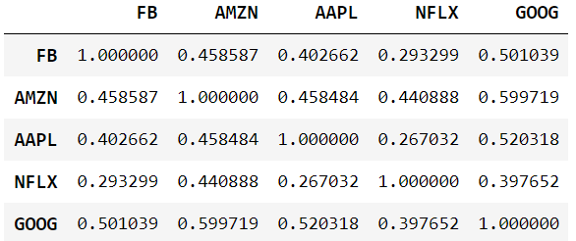
 | df_return_d.cov() * (21*12) cf. σ2t
 | # annualize df_return_d.var() * (12*21) # σ2t df_return_d.std() * np.sqrt(12*21) # | 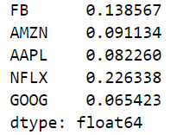
 | volatilities = df_return_d.std() * np.sqrt(12*21) Mu = df_return_d.mean() * (12*21) plt.plot(volatilities,Mu,'o') plt.show() | # risk-return plot
 | plt.figure(figsize=(8,6)) for ticker, volatility, mean in zip(tickers,volatilities,Mu): plt.plot(volatility,mean,'o',color='r',alpha=0.5) plt.annotate(ticker,(volatility,mean)) plt.xlim([0,0.55]) plt.ylim([0,0.7]) plt.xlabel('sigma') plt.ylabel('Mu') plt.show()
 | no_short = False # 공매도 가능 for i in range(1000): w = np.random.normal(size=(1,5)) if no_short: w = np.exp(w) w /= np.sum(w) variance = (w@sigma@w.T).iloc[0,0] mean = np.sum(Mu*w.reshape((-1,))) plt.plot(np.sqrt(variance),mean, 'o',color='y',alpha=0.2) | # 자본시장선(CML) 그리기 : 5개 주식으로 weight를 random하게 하여 1000번 구성한 랜덤포트폴리오의 risk-return plot (w@sigma@w.T) vs (w.T@sigma@w) --> weight를 vector(세로)표시했을 때임
 | no_short = True # 공매도 불가능 for i in range(1000): w = np.random.normal(size=(1,5)) if no_short: w = np.exp(w) # 음수가 안나오게 함 w /= np.sum(w) variance = (w@sigma@w.T).iloc[0,0] mean = np.sum(Mu*w.reshape((-1,))) plt.plot(np.sqrt(variance),mean, 'o',color='b',alpha=0.02) | 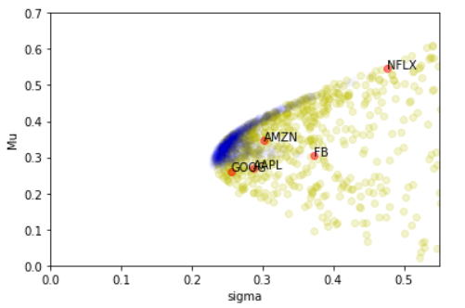
 | for ticker, volatility, mean in zip(tickers,volatilities,Mu): plt.plot(volatility,mean,'o',color='r',alpha=0.5) plt.annotate(ticker,(volatility,mean)) plt.xlim([0,0.55]) plt.ylim([0,0.7]) plt.xlabel('sigma') plt.ylabel('Mu') plt.show()
 | import matplotlib.pyplot as plt fig, ax = plt.subplots() for ticker in tickers: ax.scatter(np.sqrt(sigma.loc[ticker,ticker]),mu[ticker], alpha=0.6, c='r') ax.annotate(ticker, (np.sqrt(sigma.loc[ticker,ticker]),mu[ticker])) ax.set_xlim([0.,0.45]) ax.set_ylim([-0.125,0.3]) plt.show() | 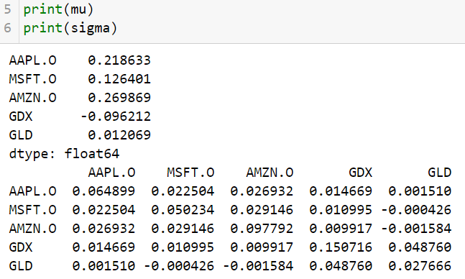
 | from copy import copy tickers_original = copy(tickers) mu_original = copy(mu) sigma_original = copy(sigma)
 | mu_random_no_short = [] sigma_random_no_short = [] fig, ax = plt.subplots() for _ in range(1000): w = np.random.uniform(size=(num_assets,1)) # shape=(5,1), no short position(uniform function) w /= np.sum(w) # sum=1 mu_temp = np.sum(mu_original*w.reshape(-1,)) # mu_original.shape=(5,), inner product(np.sum(array multiplication)) sigma_temp = (w.T@sigma_original@w).iloc[0,0] # dataframe(1*1) ax.scatter(np.sqrt(sigma_temp),mu_temp,alpha=0.1,marker='*',c='b') mu_random_no_short.append(mu_temp) sigma_random_no_short.append(sigma_temp) mu_random_no_short = np.array(mu_random_no_short) sigma_random_no_short = np.array(sigma_random_no_short) for ticker in tickers: ax.scatter(np.sqrt(sigma.loc[ticker,ticker]),mu[ticker],alpha=0.6,c='r') ax.annotate(ticker,(np.sqrt(sigma.loc[ticker,ticker]),mu[ticker])) ax.set_xlim([0.,0.45]) ax.set_ylim([-0.125,0.3]) plt.show() | # no short
 | mu_random_short = [] sigma_random_short = [] fig, ax = plt.subplots() for _ in range(1000): w = np.random.normal(size=(num_assets,1)) # shape=(5,1), short position allowed(normal function) w /= np.sum(w) # sum=1 mu_temp = np.sum(mu_original*w.reshape(-1,)) # mu_original.shape=(5,), inner product(np.sum(array multiplication)) sigma_temp = (w.T@sigma_original@w).iloc[0,0] # dataframe(1*1) ax.scatter(np.sqrt(sigma_temp),mu_temp,alpha=0.5,marker='*',c='y') mu_random_short.append(mu_temp) sigma_random_short.append(sigma_temp) mu_random_short = np.array(mu_random_short) sigma_random_short = np.array(sigma_random_short) for ticker in tickers: ax.scatter(np.sqrt(sigma.loc[ticker,ticker]),mu[ticker],alpha=0.6,c='r') ax.annotate(ticker,(np.sqrt(sigma.loc[ticker,ticker]),mu[ticker])) ax.set_xlim([0.,0.45]) ax.set_ylim([-0.125,0.3]) plt.show() | # short allowed
 | tickers += ['EQUAL'] w = np.ones((num_assets,1)) * (1/num_assets) # 균등 포트폴리오 mu['EQUAL'] = np.sum(mu_original*w.reshape((-1,))) for ticker in tickers_original: sigma.loc['EQUAL',ticker] = np.sum(sigma_original.loc[ticker,:]*w.reshape((-1,))) # think over! sigma.loc[ticker,'EQUAL'] = sigma.loc['EQUAL',ticker] # symmatric matrix sigma.loc['EQUAL', 'EQUAL'] = (w.T@sigma_original@w).iloc[0,0] sigma
 | fig, ax = plt.subplots() ax.scatter(np.sqrt(sigma_random_short),mu_random_short,alpha=0.4,marker='*',c='y') for ticker in tickers: ax.scatter(np.sqrt(sigma.loc[ticker,ticker]),mu[ticker], alpha=0.6, c='r') ax.annotate(ticker, (np.sqrt(sigma.loc[ticker,ticker]),mu[ticker])) ax.set_xlim([0.,0.45]) ax.set_ylim([-0.125,0.3]) plt.show()
 | tickers += ['GMVP'] w = np.linalg.inv(sigma_original) @ np.ones((num_assets,1)) w /= np.sum(w) print(w) mu['GMVP'] = np.sum(mu_original*w.reshape((-1,))) for ticker in tickers_original: sigma.loc['GMVP',ticker] = np.sum(sigma_original.loc[ticker,:]*w.reshape((-1,))) sigma.loc[ticker,'GMVP'] = sigma.loc['GMVP',ticker] sigma.loc['GMVP','GMVP'] = (w.T@sigma_original@w).iloc[0,0] | 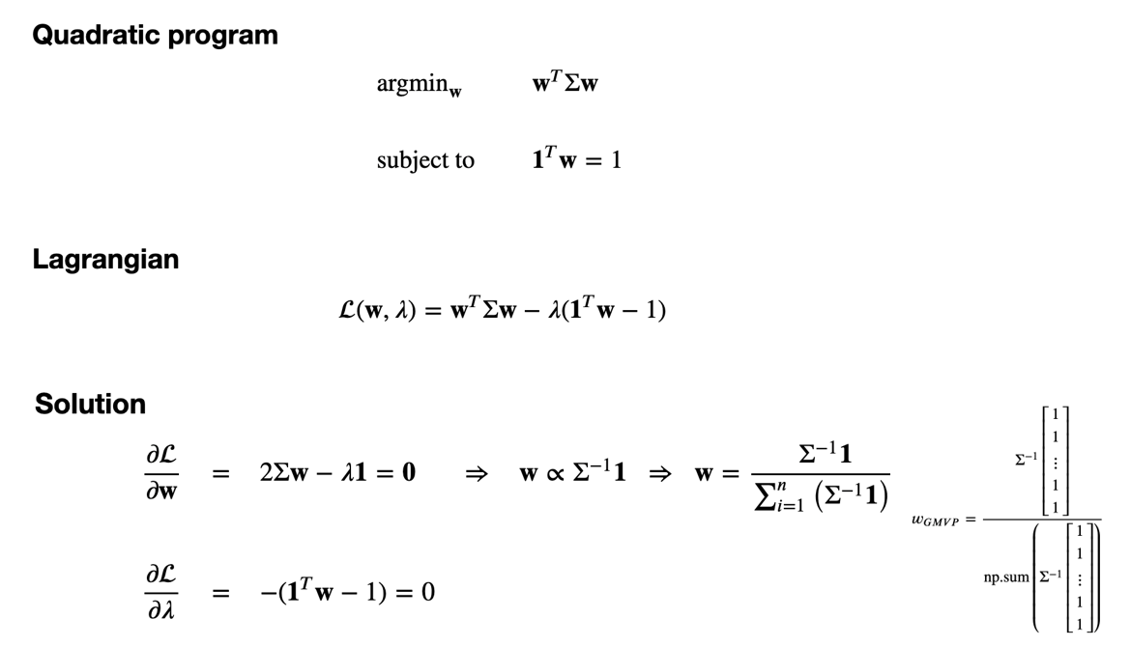 # Gloval Minimum Variance Portfolio 추가
 | fig, ax = plt.subplots() ax.scatter(np.sqrt(sigma_random_short),mu_random_short,alpha=0.4,marker='*',c='y') for ticker in tickers: ax.scatter(np.sqrt(sigma.loc[ticker,ticker]),mu[ticker], alpha=0.6, c='r') ax.annotate(ticker, (np.sqrt(sigma.loc[ticker,ticker]),mu[ticker])) ax.set_xlim([0.,0.45]) ax.set_ylim([-0.125,0.3]) plt.show() | 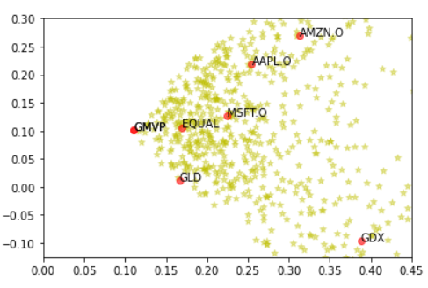
 | tickers += ['MARKET'] r = 0.03 w = np.linalg.inv(sigma_original) @ (mu_original.values.reshape((-1,1)) - r) # redunduncy w /= np.sum(w) print(w) mu['MARKET'] = np.sum(mu_original*w.reshape((-1))) for ticker in tickers_original: sigma.loc['MARKET',ticker] = np.sum(sigma_original.loc[ticker,:]*w.reshape((-1,))) sigma.loc[ticker,'MARKET'] = sigma.loc['MARKET',ticker] sigma.loc['MARKET','MARKET'] = (w.T@sigma_original@w).iloc[0,0] | 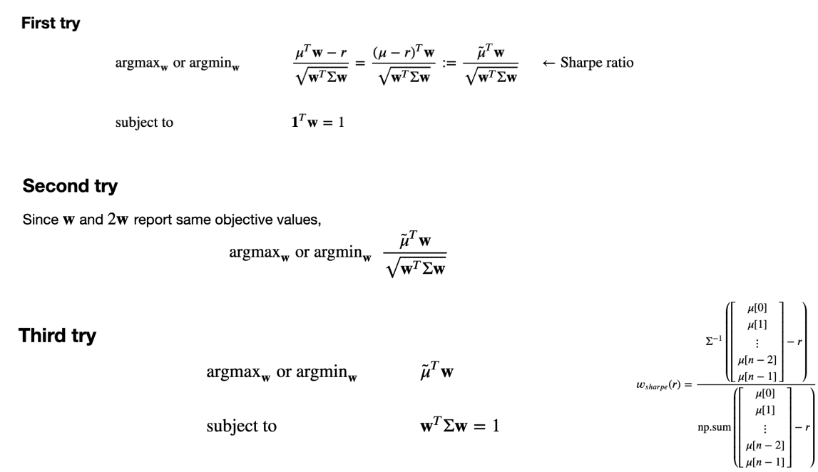 # mu_original.values.shape : np.array (5,) -> no need to transpose! (same as) np.array(mu_original)
 | 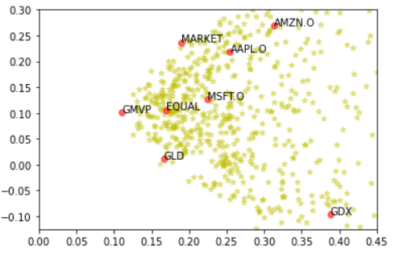 # sharpe ratio 극대화인 것 같은데, 라그랑지 승수 적용전까지 변형과정이 이해안됨 # Market portfolio 추가 | 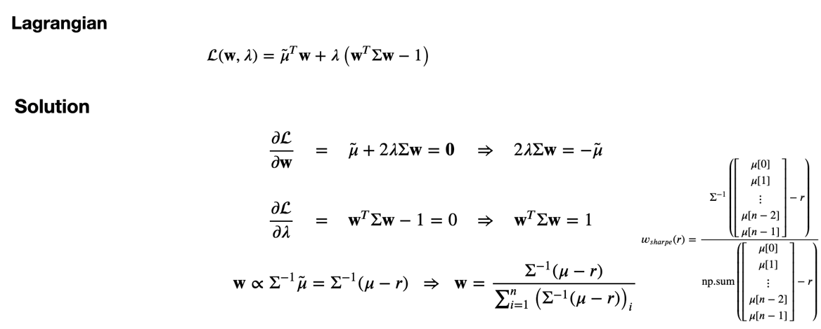
 | fig, ax = plt.subplots() ax.scatter(np.sqrt(sigma_random_short),mu_random_short,alpha=0.4,marker='*',c='y') for ticker in tickers: ax.scatter(np.sqrt(sigma.loc[ticker,ticker]),mu[ticker], alpha=0.6, c='r') ax.annotate(ticker, (np.sqrt(sigma.loc[ticker,ticker]),mu[ticker])) for t in np.arange(-1,3,0.1): w = t*w_gmvp + (1-t)*w_market # two funds theorem(by Merton) w /= np.sum(w) mu_temp = np.sum(mu_original*w.reshape((-1,))) sigma_temp = (w.T@sigma_original@w).iloc[0,0] ax.scatter(np.sqrt(sigma_temp),mu_temp,alpha=0.4,marker='*',c='r') ax.set_xlim([0.,0.45]) ax.set_ylim([-0.125,0.3]) plt.show() | 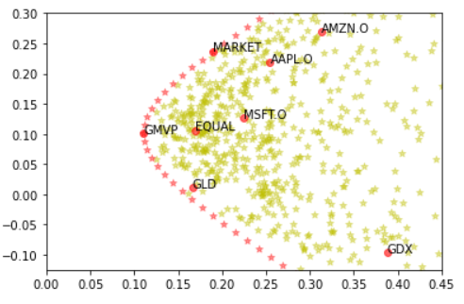 # efficient frontier(A.K.A Markowits Bullet, envelope portfolio)
추가 | # CML(Capital Market Line) dx = np.sqrt(sigma.loc['MARKET','MARKET']) dy = mu['MARKET'] - r ax.plot([0,dx,2*dx],[r,r+dy,r+2*dy],'r',alpha=0.6) ax.set_xlim([0.,0.45]) ax.set_ylim([-0.125,0.3]) plt.show() | 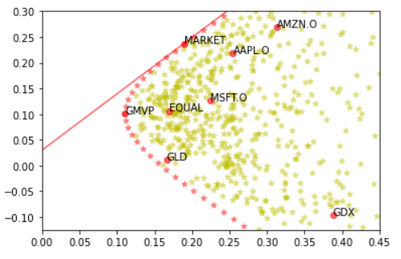
 | df['Daily_Return_1'] = df.Close.pct_change() df['Daily_Return_2'] = (df.Close - df.Close.shift(1))/df.Close.shift(1) | # same!
 | df.Daily_Return.plot(kind='hist', bins=100, density=True) plt.plot([mu,mu],[0,30],'--r') # 순서쌍 연결 plt.plot([mu+sigma,mu+sigma],[0,10],'--y') plt.plot([mu-sigma,mu-sigma],[0,10],'--y') | # 막대 아랫쪽 면적이 1
 | # 평균과 표준편차 df[['Daily_Return']].describe() : DataFrame x = df[['Daily_Return']].values[1:] # NaN 을 없애기 위함 x.mean(axis=0) x.sum()/x.shape[0] x.std(axis=0, ddof=1) # 분모가 n-1, default : n | # df['Daily_Return'].describe() : Series
 | plt.plot(df.SPY[-200:], df.FB[-200:],'o') np.corrcoef(df.SPY[-200:], df.FB[-200:]) plt.plot(df.SPY[-200:-1], df.FB[-199:],'o') # 하루전과 익일 데이타 관계 np.corrcoef(df.SPY[-200:-1], df.FB[-199:]) | # 데이타 프레임 칼럼을 가져와서 상관관계 분석
 | x_train, y_train = dh.SPY[-200:-100].values.reshape((-1,1)), dh.FB[-200:-100].values x_test, y_test = dh.SPY[-100:].values.reshape((-1,1)), dh.FB[-100:].values | # print(x_train.shape, y_train.shape) print(x_test.shape, y_test.shape) > (100, 1) (100,) (100, 1) (100,)
 | # 회귀선 from sklearn.linear_model import LinearRegression a = LinearRegression() # 리니어 리그레션 오브젝트(인스턴스) 생성 a.fit(x_train, y_train) # 모델 트레인 y_train_pred = a.predict(x_train) plt.plot(x_train,y_train,'o') plt.plot(x_train,y_train_pred,'-r') | # a.coef_ (기울기), a.intercept_ (절편)
 | # 중회귀 x_train, y_train = dh[['SPY','AAPL']][-200:-100], dh.FB[-200:-100].values x_test, y_test = dh[['SPY','AAPL']][-100:], dh.FB[-100:].values from sklearn.linear_model import LinearRegression c = LinearRegression() c.fit(x_train, y_train) # 중회귀 y_test_pred = c.predict(x_test) # 실제데이타에서 검증하기 위한 예측치 생성 plt.plot(y_test_pred,y_test,'.') # 실제치와 예측치 비교 | # domain 은 matrix로 reshape 할 것! # print(x_train.shape, y_train.shape) print(x_test.shape, y_test.shape) > (100, 2) (100,) (100, 2) (100,)
 | # theorem : simple regression Minimize L(α,β) = (1/n)*∑(α+βXi-yi)2 --> x_bar, x2_bar, xy_bar 활용하여 연립방정식 풀어서 α,β 계산 regression line one-point : (x_bar, y_bar) -> α = y_bar - β*x_bar tangent : ρ*(Sy/Sx) = Sxy)/Sx2 = cov(x,y) / var(x) = ∑(X-X_bar)(Y-Y_bar) / ∑(X-X_bar)2 | # 직접계산하기 : ddof=1 설정해야 sklearn의 LinearRegression 결과와 같아짐!! x_bar = x_train.mean() y_bar = y_train.mean() x_var = x_train.var(ddof=1) cov_xy = np.cov(x_train.reshape((-1,)),y_train,ddof=1) # 2by2 coef = cov_xy[0,1]/x_var intercept = y_bar - coef*x_bar coef, intercept
 | # theorem : multiple regression Minimize L(α,β1,β2) with vector calculus ---> XTXθ = XTY(Normal equation), ie θ = (XTX)-1XTY x, y = x_train, y_train.reshape((-1,1)) # shape을 Matrix로 변환 ones = np.ones((x.shape[0],1)) X = np.concatenate((ones,x),axis=1) # Disign Matrix 생성 theta_hat = np.linalg.inv((X.T@X)) @ (X.T@y) # intercept_ 와 coef_ 과 일치 | # θ = (α,β1,β2), X = (1,X1,X2) 1,Xi is vector, X is called Design Matrix Xθ = Ypred --> XTXθ = XTY # → 데이타(레코드) ↓인스턴스
 | import matplotlib.pyplot as plt import scipy.special as sc def likelihood(n,c,r,t): # help(likelihood) 하면 docstring 나옴 """ input n - Number of things in the forests, unknown input c - Number of thigns captured, tagged, and released input r - Number of things re-captured input t - Number of things tagged in re-catpured stage output - likelihood probability """ return sc.comb(n-c,r-t) * sc.comb(c,t) / sc.comb(n,r) def capture_recapture(c,r,t): prob = [] for n in range(c+(r-t),10*(c+(r-t))): prob.append(likelihood(n,c,r,t)) max_prob = max(prob) idx = prob.index((max_prob)) n_mle = idx + (c+r-t) print('Number of things in the forest: {}'.format(n_mle)) plt.plot(range(c+r-t,10*(c+r-t)),prob) # Likelihood function plt.scatter(n_mle,prob[idx],color='red') plt.show | 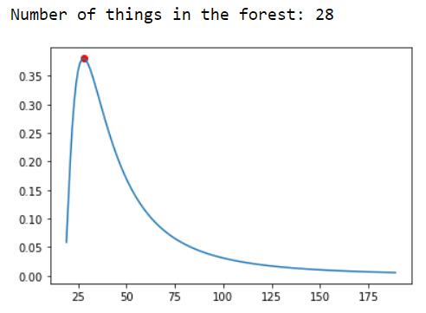 # Maximum Likelihood Estimation(MLE) exercise # sc.comb(n,k) : n combination k # if __name__ == '__main__': c = 5 r = 17 t = 3 capture_recapture(c,r,t)
 | import numpy as np import matplotlib.pyplot as plt x = np.linspace(-3,3,10) noise = np.random.normal(size=x.shape) y = 1 + 2*x + noise plt.plot(x,y,'o') plt.show() | # MLE f(x1,x2....;θ) : (joint) probability density function f(θ;x1,x2....) : likelihood function θ의 예 : Linear Regression의 α,β.., coin flip의 p
 | def prob(x,y,al,bt,sigma=1.): y_pred = al + bt*x return np.exp(-(y-y_pred)**2/(2*sigma**2)) / np.sqrt(2*np.pi*sigma**2) --> ε ~ N(0,sigma2) def L(x,y,al,bt,sigma=1.): # Likelihood funciton joint_prob = 1 for x_, y_ in zip(x,y): joint_prob *= prob(x_, y_, al, bt, sigma=1) return joint_prob | # 값이 너무 작게 나오는 문제가 있음 --> log # 결국 (y-ypred)2(즉, L2-loss)을 가장 작게 하는 것이 최대우도값이 나오게 하는 것임 -> 회귀분석의 바탕에는 MLE가 깔려있구나(L2-loss 값 최소화)
 | def log_prob(x,y,al,bt,sigma=1.): y_pred = al + bt*x return -(y-y_pred)**2/(2*sigma**2) - 0.5* np.log(2*np.pi*sigma**2) def l(x,y,al,bt,sigma=1.): log_joint_prob = 0 for x_, y_ in zip(x,y): log_joint_prob += log_prob(x_, y_, al, bt, sigma=1) return log_joint_prob
 | # well, let's log_prob depending on al, bt al_list = np.array([0,1,2,3]) # alpha 값 후보 bt_list = np.array([0,1,2,3]) # beta 값 후보 AL_list, BT_list = np.meshgrid(al_list,bt_list) # 순서쌍 만들기 위한 격자점 l_list = [] for al_,bt_ in zip(AL_list.reshape((-1,)),BT_list.reshape((-1,))): l_list.append(l(x,y,al_,bt_,sigma=1.)) # log_prob 계산 l_list = np.array(l_list).reshape(AL_list.shape) | # 격자 순서쌍 return
X축
Y축
Y축은 X축의 왼쪽에 있다!
 | x_value = np.linspace(0,10,11) y_value = np.linspace(0,10,11) x,y = np.meshgrid(x_value,y_value) # x,y 출력결과(순서쌍의 x,y)를 왼쪽 그림으로 이해할 것 plt.scatter(x,y) | # 격자 만드는 함수 : 3차원 그래프 그릴때 유용!
 | %matplotlib notebook # 3D 그래프 움직이게 함 import matplotlib.pyplot as plt import matplotlib as mpl from mpl_toolkits.mplot3d import Axes3D fig = plt.figure(figsize=(9,6)) ax = Axes3D(fig) ax.plot_surface(AL_list,BT_list,l_list, # x,y,z 축 숫자를 늘리면 정교해짐 rstride=2, cstride=2, cmap=mpl.cm.coolwarm, linewidth=0.5, antialiased=True) ax.set_xlabel('alpha') ax.set_ylabel('beta') ax.set_zlabel('log_likelihood') plt.show() | 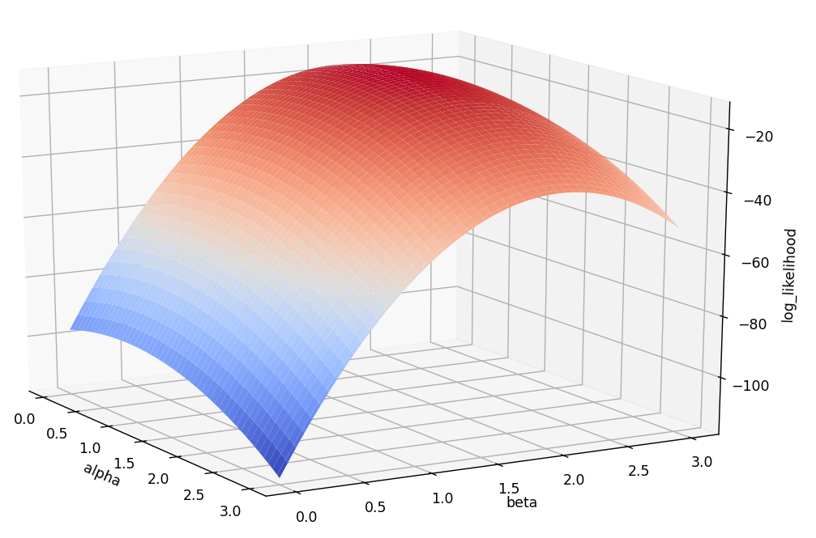
 | Consider a (6,7,8) shape array, what is the index (x,y,z) of the 100th element -> Z = np.unravel_index(100,(6,7,8)) print(Z) | >> (1, 5, 4) : 100th element from 0
 | 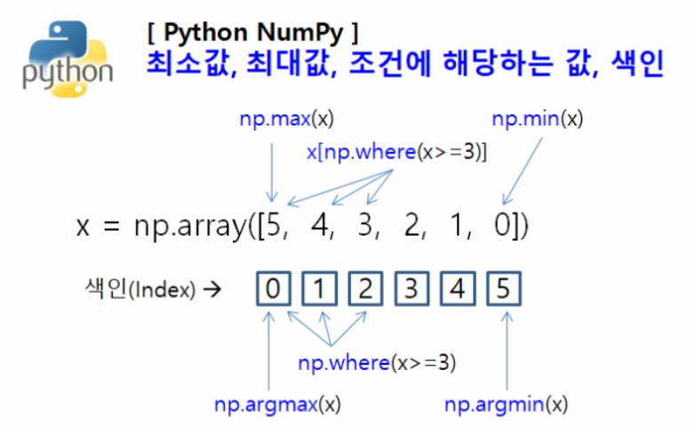 | # index returned : np.where(x>=3), np.argmax(x),np.argmin(x) # np.argmax(), np.argmin() : 2D array가 인수일 때, ① axis 값을 지정하지 않으면 flat하게 한 후 index return ② axis=0 지정시 행방향에서 가장 큰수의 index들을 반환 ③ axis=1 지정시 열방향에서 가장 큰수의 index들을 반환
 | # l(likelihood function)값을 가장 크게하는 alpha, beta를 찾아보자! Print(l_list.max()) print(np.argmax(l_list)) idx = np.unravel_index(np.argmax(l_list),l_list.shape) print(idx) print(AL_list[idx]) print(BT_list[idx]) print(l_list[idx]) | # x = np.linspace(-3,3,10)에서, noise = np.random.normal(size=x.shape)를 없애고, y = 1 + 2*x 로 하고 지금까지의 작업을 새로하면, 정확히 alpha=1,beta=2
 | # p coin(coin flip mle) import numpy as np n = 100 p = 0.7 uniform = np.random.uniform(size=(n,)) coins = np.zeros_like(uniform) coins[uniform>1-p] = 1.
 | def prob(coin,p): return p**coin*(1-p)**(1-coin) def log_prob(coin,p): return coin*np.log(p)+(1-coin)*np.log(1-p) def L(coins,p): join_prob = 1 for coin in coins: joint_prob *= prob(coin,p) return join_prob def l(coins,p): log_joint_prob = 0 for coin in coins: log_joint_prob += log_prob(coin,p) return log_joint_prob
 | p_list = np.linspace(0.01,0.99,99) l_list = [] for p_ in p_list: l_list.append(l(coins,p_)) l_list = np.array(l_list) import matplotlib.pyplot as plt plt.plot(p_list,l_list)
 | idx = np.argmax(l_list) print(idx) print(p_list[idx]) print(coins.sum()/n)
 | import matplotlib.pyplot as plt import numpy as np population = [0]*10 + [1]*20 + [2]*15 + [3]*5 + [4]*20 + [5]*10 population = np.array(population) | # population 생성
 | n_sample = 50 # 클수록 SE(Standard Error)가 작아진다(SE:표본분포의 표준편차) n_simualtion = 1000 x_bar = [] for _ in range(n_simualtion): sample = np.random.choice(population,size=(n_sample,),replace=False) x_bar.append(sample.mean()) x_bar = np.array(x_bar) mu = population.mean() plt.hist(x_bar,bins=20,density=True) plt.plot([mu,mu],[0,3.5],'--r') # 모집단 평균 표시 plt.show() | # sampling distribution(statistic distribution) without replacement --> np.random.choice(모집단,사이즈,복원/비복원) # parameter(mu,sigma), statistic(funcion of sample)
 | n_samples = 5 n_simualtions = 10000 samples = np.random.normal(size=(n_simualtions,n_samples)) print(samples.shape) # (n_simualtions,n_samples) x_bar = samples.mean(axis=1) print(x_bar.shape) # (n_simualtions,) plt.hist(x_bar,bins=30,density=True) plt.plot([0,0],[0,1],'--r') plt.show() | # sample distribution from normal dist. : x_bar dist. # size = (n_simulation, n_samples) number of intances, element of feasible sets
 | n_samples = 10 n_simualtions = 10000 samples = np.random.normal(size=(n_simualtions,n_samples)) x_bar = samples.mean(axis=1).reshape((-1,1)) # (n_simulations,1) S_squares = np.sum((samples-x_bar)**2,axis=1) / (n_samples-1) broadcasting! plt.hist(S_squares,bins=30,density=True) plt.plot([1,1],[0,1],'--r') plt.show() | # sample distribution from normal dist. : S_squares dist.
 | import scipy.stats as stats n_samples = 5 n_simulations = 10 samples = np.random.normal(size=(n_simualtions,n_samples)) x_bar = samples.mean(axis=1).reshape((-1,1)) S_squares = np.sum((samples-x_bar)**2,axis=1) / (n_samples-1) z_star = stats.norm.ppf(0.975) # ppf : cdf inverse for i in range(n_simulations): center = x_bar[i,0] S = np.sqrt(S_squares[i]) margin = z_star*S/np.sqrt(n_samples) # margin : margin of error plt.plot([center-margin,center+margin],[i,i]) plt.plot([0,0],[0,n_simulations],'--r') plt.show() | 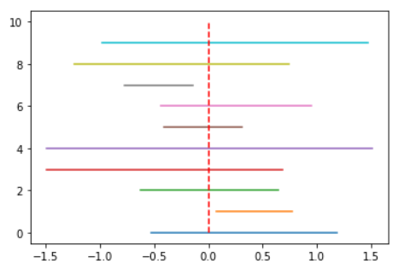 # confidence interval simulation # Zα # 샘플이 뽑히면 신뢰구간에 truth가 들어가거나 안들어갈 경우는 yes or no 이다 truth를 포함하는 신뢰구간을 생성할 샘플을 뽑을 확률이 confidence level
 | x = np.linspace(-3,3) # 50개 default y_normal = stats.norm.pdf(x) plt.plot(x,y_normal,'--b',label='Normal') for df in range(1,21): y_t = stats.t.pdf(x,df) if df % 5 == 1: plt.plot(x,y_t,label=f'T df={df}') else: plt.plot(x,y_t,'--') plt.legend() plt.show() | # t분포는 자유도가 작을 때 정규분포와 구분된다. 자유도가 커질수록 (샘플수가 커질수록) 정규분포에 근사됨
 | import scipy.stats as stats import numpy as np import matplotlib.pyplot as plt # simulation : by matrix(instance * feasible values) df = 5 n_samples = 10000 x = np.random.normal(size=(n_samples,df)) chi = np.sum(x**2, axis=1) # χ2(n) = ∑Z2 plt.hist(chi,bins=100,density=True) # pdf 생성 a = stats.chi2(df) x = np.linspace(0,30,100) y = a.pdf(x) plt.plot(x,y) plt.show() | # chisquare distribution : simulation vs pdf
 | n = 30 s = 50 # sample standard deviation a = stats.chi2(n-1) b1 = a.ppf(0.025) # cdf inverse function b2 = a.ppf(0.975) left = (n-1)*s**2 / b2 right = (n-1)*s**2 / b1 chi_95 = (np.sqrt(left),np.sqrt(right)) print(chi_95) | # 95% confidence interval of chisquare distribution cf. x_bar = Z*s/sqrt(n) + μ , where Z ~ N(0,1) --> another sample distribution notation
 | import numpy as np import scipy.stats as stats x = [170,167,174,179,179,187,179,183,179,156,163,156,187,156,167,156,174,170,183, 179,174,179,170,159,187] x = np.array(x) n = x.shape[0] x_bar = x.mean() s = x.std(ddof=1) mu = 170 t = (x_bar - mu) / (s/np.sqrt(n)) T = stats.t(n-1) p_value = 1 - T.cdf(t) # right-tailed test print(p_value) | # p-value : significance level 과 비교하는 확률, 작을수록 H1 support # critical value approach vs p-value approach : if extremely rare or not
 | x = np.array([11.5,11.8,15.7,16.1,14.1,10.5,9.3,15.0,11.1,15.2,19.0,12.8,12.4, 19.2,13.5,12.2,13.3,16.5,13.5,14.4,16.7,10.9,13.0,10.3,15.8,15.1,17.1,13.3,12.4,8.5,14.3,12.9,13.5]) n = x.shape[0] x_bar = x.mean() s = x.std(ddof=1) mu = 15.7 z = (x_bar - mu) / (s/np.sqrt(n)) Z = stats.norm() p_value = Z.cdf(z) # left-tailed test print(p_value)
 | x = np.array([7.65,7.60,7.65,7.70,7.55,7.55,7.40,7.40,7.50,7.50]) n = x.shape[0] x_bar = x.mean() # x_bar = 7.55 s = x.std(ddof=1) mu = 7.5 t = (x_bar - mu) / (s/np.sqrt(n)) T = stats.t(n-1) p_value = 2*T.cdf(-t) # two-tailed test print(p_value)
 | n = 40 x_bar = 825 s = 48.5 sigma = 40 chi_square = (n-1) * s**2 / sigma**2 chi = stats.chi2(n-1) p_value = 1 - chi.cdf(chi_square) print(p_value) | # right-tailed test of population variance with chi2 dist
 | # 카이제곱 균질성 검정 : goodness of fit (vs 모비율 검정) ex M&M chocolate import numpy as np import scipy.stats as stats obs = np.array([110, 105, 100, 95, 90, 80]) E = np.ones_like(obs)*100 chi = (obs-E)**2/E statistic = chi.sum() n = obs.shape[0] p_value = 1-stats.chi2(n-1).cdf(statistic) # one-tailed test print(p_value) statistic, p_value = stats.chisquare(obs,E) # function print(p_value) | # tip obs = np.array([212, 147, 103, 50, 46, 42]) E = np.ones_like(obs)*100 print(E) > [100 100 100 100 100 100]
 | # contingency table obs = np.array([[25,30,25],[30,71,19],[35,49,16]]) df = pd.DataFrame(obs,index=['A','B','C']) df.columns = ['21-40','41-60','61-80'] # independence test(similiar with homogeneity test) statitics, p_value, DF, Expected = stats.chi2_contingency(df) # DF : 자유도 | # 원리
 | data = { 'Quality': ['Much_better', 'Better', 'Same', 'Worse', 'Much_worse'], 'Canada': [75,71,96,50,19], 'US': [541,498,779,282,65] } df = pd.DataFrame(data).set_index('Quality') print(df) print() chi2, p_value, DF, expected = stats.chi2_contingency(df) print(chi2) print(p_value) print(DF) print(expected) | # homogeneity test vs independence test(bivariate) Canada US Quality Much_better 75 541 Better 71 498 Same 96 779 Worse 50 282 Much_worse 19 65
 | 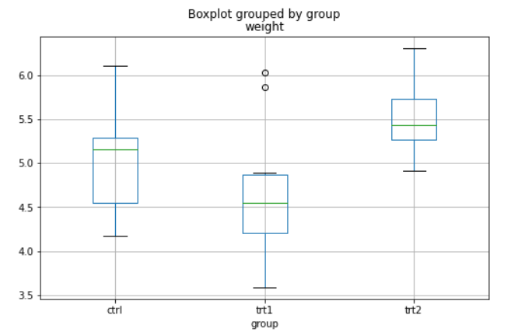 import pandas as pd from statsmodels.formula.api import ols from statsmodels.stats.anova import anova_lm df = pd.read_csv('PlantGrowth.csv',usecols=[1,2]) df.boxplot('weight',by='group',figsize=(8,5)) # by=컬럼명(groupby) model = ols('weight ~ group',df).fit() # 'R' style | # One way ANOVA (H0 : μctrl = μtr1 = .... = μtrn) → F test # print(anova_lm(model)) > df sum_sq mean_sq F PR(>F) ----> p-value group 2.0 3.76634 1.883170 4.846088 0.01591 ----> reject! Residual 27.0 10.49209 0.388596 NaN NaN # concept : SSTotal = SSTreatment + SSError (cross-term = 0) F = (SSTreatment/df) / (SSError/df) (F값이 크다는 것은 집단(cell)간 평균차이가 집단(cell)내 평균차이보다 유의미한 차이)
 | from statsmodels.graphics.factorplots import interaction_plot from statsmodels.formula.api import ols from statsmodels.stats.anova import anova_lm df = pd.read_csv('ToothGrowth.csv',usecols=[1,2,3]) fig = interaction_plot(df.dose,df.supp,df.len, colors=['red','blue'], markers=['*','P'],markersize=15) # P : +표시 model = ols('len ~ C(supp) + C(dose) + C(supp):C(dose)',df).fit() # C : categorical | # Two way ANOVA : 두 요인(factor) 각각 one way ANOVA + interaction 까지 분석가능 # print(anova_lm(model)) > df sum_sq mean_sq F PR(>F) C(supp) 1.0 205.350000 205.350000 15.571979 2.311828e-04 C(dose) 2.0 2426.434333 1213.217167 91.999965 4.046291e-18 C(supp):C(dose) 2.0 108.319000 54.159500 4.106991 2.186027e-02 Residual 54.0 712.106000 13.187148 NaN NaN
 | # mean table 만들어 manually F-test : 우선, groupby g = df.groupby(['supp','dose']) for key, value in g: # groupby -> dict type print(key) print(value) | 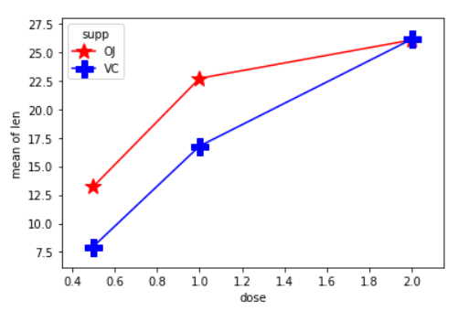 ('OJ', 0.5) len supp dose 40 19.7 OJ 1.0 41 23.3 OJ 1.0 42 23.6 OJ 1.0 43 26.4 OJ 1.0 44 20.0 OJ 1.0 45 25.2 OJ 1.0 46 25.8 OJ 1.0 47 21.2 OJ 1.0 48 14.5 OJ 1.0 49 27.3 OJ 1.0 ('OJ', 2.0) len supp dose 50 25.5 OJ 2.0 51 26.4 OJ 2.0 52 22.4 OJ 2.0 53 24.5 OJ 2.0 54 24.8 OJ 2.0 55 30.9 OJ 2.0 56 26.4 OJ 2.0 57 27.3 OJ 2.0 58 29.4 OJ 2.0 59 23.0 OJ 2.0 .....
 | # mean table 만들기 df_mean = pd.DataFrame(np.zeros((2,3)),index=['OJ','VC']) # supp df_mean.columns = [0.5,1.0,2.0] # dose for key, value in g: df_mean.loc[key[0],key[1]] = value.len.mean() print(df_mean) mean_table = df_mean.copy() # copy 안하면 aliasing 발생 mean_table.loc['Column_Means',:] = df_mean.mean() mean_table.loc[:,'Row_Means'] = df_mean.mean(axis=1) mean_table.iloc[-1,-1] = df.len.mean() print(mean_table) | 0.5 1.0 2.0 OJ 13.23 22.70 26.06 VC 7.98 16.77 26.14 0.5 1.0 2.0 Row_Means OJ 13.230 22.700 26.06 20.663333 VC 7.980 16.770 26.14 16.963333 Column_Means 10.605 19.735 26.10 18.813333
 | global_mean = df.len.mean() SS_total = np.sum((df.len - global_mean)**2) print('SS_total : {}'.format(SS_total)) SS_treatment = np.sum(np.sum((df_mean - global_mean)**2))*df.shape[0]/6 # column sum & row sum print('SS_treatment : {}'.format(SS_treatment)) SS_error = SS_total - SS_treatment print('SS_error : {}'.format(SS_error)) | SS_total : 3452.2093333333337 SS_treatment : 2740.1033333333326 SS_error : 712.1060000000011
 | SS_supp = np.sum((mean_table.iloc[:-1,-1]-global_mean)**2)*df.shape[0]/2 SS_dose = np.sum((mean_table.iloc[-1,:-1]-global_mean)**2)*df.shape[0]/3 SS_interaction = SS_treatment - SS_supp - SS_dose print('SS_supp : {}'.format(SS_supp)) print('SS_dose : {}'.format(SS_dose)) print('SS_interaction : {}'.format(SS_interaction)) | # SS_treatment decompose SS_supp : 205.3499999999999 SS_dose : 2426.434333333334 SS_interaction : 108.3189999999986
 | DF_supp = 2-1 DF_dose = 3-1 DF_interaction = (2-1)*(3-1) DF_total = df.shape[0]-1 DF_error = DF_total - DF_supp - DF_dose - DF_interaction MS_supp = SS_supp / DF_supp MS_dose = SS_dose / DF_dose MS_interaction = SS_interaction / DF_interaction MS_error = SS_error / DF_error
 | import scipy.stats as stats F_supp = MS_supp / MS_error F_dose = MS_dose / MS_error F_interaction = MS_interaction / MS_error print(F_supp, F_dose, F_interaction) p_value_supp = 1 - stats.f.cdf(F_supp, DF_supp, DF_error) p_value_dose = 1 - stats.f.cdf(F_dose, DF_dose, DF_error) p_value_interaction = 1 - stats.f.cdf(F_interaction, DF_interaction, DF_error) print(p_value_supp, p_value_dose, p_value_interaction) | F_value : 15.571979452497208 91.99996489286696 4.106991094022459 P_value : 0.00023118280977341144 1.1102230246251565e-16 0.021860268964792207
 | import pandas as pd data = pd.read_csv('Advertising.csv',usecols=[1,2,3,4]) import seaborn as sns sns.pairplot(data, x_vars=['TV','Radio','Newspaper'], y_vars='Sales',height=5,aspect=0.7,kind='reg') | TV Radio Newspaper Sales 0 230.1 37.8 69.2 22.1 1 44.5 39.3 45.1 10.4 2 17.2 45.9 69.3 9.3 3 151.5 41.3 58.5 18.5 4 180.8 10.8 58.4 12.9 .. ... ... ... ... 195 38.2 3.7 13.8 7.6 196 94.2 4.9 8.1 9.7 197 177.0 9.3 6.4 12.8 198 283.6 42.0 66.2 25.5 199 232.1 8.6 8.7 13.4 [200 rows x 4 columns]
 | from sklearn.model_selection import train_test_split feautre_cols = ['TV','Radio','Newspaper'] x = data[feautre_cols] y = data['Sales'] x_train, x_test, y_train, y_test = train_test_split(x,y,random_state=1) | # default train : test = 75:25, x_train.shape: (150, 3) # random_state : seed 역할
 | from sklearn.linear_model import LinearRegression reg = LinearRegression() reg.fit(x_train, y_train) # x_train.shape: (150, 3) : multiple regression y_test_pred = reg.predict(x_test) print(reg.intercept_) print(reg.coef_) feature_cols = ['TV','Radio','Newspaper'] print(list(zip(feature_cols,reg.coef_))) # 각 feature와 그 계수 표시 | # object -> fit -> predict, intercept_ & coef_ attributes > 2.8769666223179318 [0.04656457 0.17915812 0.00345046] [('TV', 0.04656456787415029), ('Radio', 0.17915812245088839), ('Newspaper', 0.003450464711180378)]
 | # 함수를 이용해 각 오차평균 계산 import numpy as np from sklearn import metrics print(metrics.mean_absolute_error(y_test, y_test_pred)) print(metrics.mean_squared_error(y_test, y_test_pred)) print(np.sqrt(metrics.mean_squared_error(y_test, y_test_pred))) | > 1.0668917082595206 1.9730456202283368 1.404651423032895
 | # feature selection score = [] feature_cols = ['TV','Radio','Newspaper'] for feature_drop in feature_cols: feature_cols = ['TV','Radio','Newspaper'] feature_cols.remove(feature_drop) x_train_new = x_train[feature_cols] x_test_new = x_test[feature_cols] reg = LinearRegression() reg.fit(x_train_new, y_train) y_test_pred = reg.predict(x_test_new) rmse = np.sqrt(metrics.mean_squared_error(y_test, y_test_pred)) score.append(rmse) feature_cols = ['TV','Radio','Newspaper'] print(feature_cols) print(score) | > ['TV', 'Radio', 'Newspaper'] [3.7486974974677265, 3.352056334433862, 1.3879034699382886] --> Newspaper 제외하니, 1.404 -> 1.387 로 오차감소
 | import pandas as pd import statsmodels.formula.api as smf data = pd.read_csv('Advertising.csv',usecols=[1,2,3,4]) # est = smf.ols('Sales ~ TV',data).fit() # est = smf.ols('Sales ~ Radio',data).fit() # est = smf.ols('Sales ~ Newspaper',data).fit() est = smf.ols('Sales ~ TV + Radio + Newspaper',data).fit() # est = smf.ols('Sales ~ TV + Radio',data).fit() # est = smf.ols('Sales ~ TV + Radio + TV*Radio',data).fit() print(est.summary().tables[1]) | # R style의 feature selection ============================================================================== coef std err t P>|t| [0.025 0.975] ------------------------------------------------------------------------------ Intercept 2.9389 0.312 9.422 0.000 2.324 3.554 TV 0.0458 0.001 32.809 0.000 0.043 0.049 Radio 0.1885 0.009 21.893 0.000 0.172 0.206 Newspaper -0.0010 0.006 -0.177 0.860 -0.013 0.011 ============================================================================== -> Newspaper 계수가 0 인 Null hypothesis not rejected
 | data['TV*Radio'] = data['TV']*data['Radio'] feautre_cols = ['TV','Radio','TV*Radio'] x = data[feautre_cols] y = data['Sales'] x_train, x_test, y_train, y_test = train_test_split(x,y,random_state=1) reg = LinearRegression() reg.fit(x_train, y_train) y_test_pred = reg.predict(x_test) print(np.sqrt(metrics.mean_squared_error(y_test, y_test_pred))) | 0.7011871137164325 -> 오차감소 # feature selection이 중요한 topic 임 1. Rasso Regression 2. Ridge Regression
 | # Do linear regression by formula import scipy.stats as stats df = 200-3-1 x = data[['TV','Radio','Newspaper']].values # ndarray y = data.Sales.values.reshape((-1,1)) # ndarray X = np.concatenate((np.ones((200,1)), x), axis =1) # Design Matrix beta_hat = np.linalg.inv(X.T@X) @ X.T @ y y_hat = X @ beta_hat sigma_square_hat = np.sum((y-y_hat)**2) / df v_j = np.diagonal(np.linalg.inv(X.T@X)) std_err = (np.sqrt(sigma_square_hat)*np.sqrt(v_j)).reshape((-1,1)) t = beta_hat / std_err p_value = 2*stats.t(df).sf(np.abs(t)) # sf : survival function (= 1- cdf) print(beta_hat) print(std_err) print(t) print(p_value) | > [[ 2.93888937e+00] : coef [ 4.57646455e-02] [ 1.88530017e-01] [-1.03749304e-03]] [[0.31190824] : std_err [0.0013949 ] [0.00861123] [0.00587101]] [[ 9.42228844] : t [32.80862443] [21.89349606] [-0.17671459]] [[1.26729451e-17] : p > |t| [1.50995995e-81] [1.50533892e-54] [8.59915050e-01]]
 | import matplotlib.pyplot as plt import scipy.stats as stats # x = stats.norm.rvs(loc=5,scale=3,size=(1000,)) # generate random variables # x = stats.t.rvs(10,loc=5,scale=3,size=(1000,)) # fat tail # (df 클수록 정규분포에 근사) x = stats.uniform.rvs(size=(1000,)) # 극단적 thin tail plt.hist(x, 40) plt.show() | # Normality test① : histogram
 | if 0: _ = stats.probplot(x, plot=plt) if 1: from statsmodels.graphics.gofplots import qqplot _ = qqplot(x, line='r') * quantile의 종류 : quartile, percentile (idea) 정규분포일 경우 상위권과 하위권의 점수대와 실제분포의 점수대 비교 | 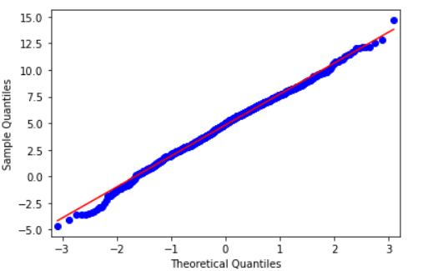 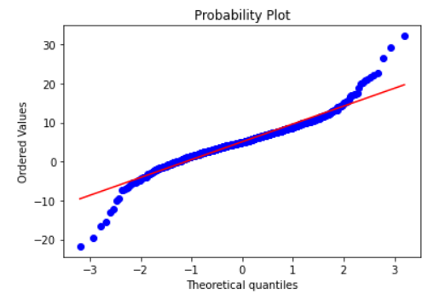 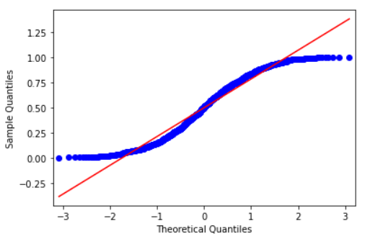 # Normality test② : qqplot(quantile-quantile plot) : 표준정규분포 분위수와 비교
 | _, p = stats.skewtest(x) # 정규분포 0 print(p) _, pp = stats.kurtosistest(x) # 정규분포 3 print(pp) | # 분포가 정규분포의 왜도와 첨도와 같다는 null hypothesis test의 p-value return
 | y = stats.norm.rvs(loc=5,scale=3,size=(1000,)) # _, p = stats.normaltest(y) # pearson # _, p = stats.jarque_bera(y) # jarque bera # _, p = stats.shapiro(y) # shapiro-wilk _, p = stats.kstest((y-np.mean(y))/np.std(y),'norm') # kolmogorov-smirnov print(p) | # Normality test③ - pearson, jarque bera : skewness & kurtosis 기반 - shapiro-wilk : pdf 기반 - kolmogorov-smirnov : cdf 기반
 | class OnePlusOne: def __init__(self,string): self.string = string def __add__(self,other): if (self.string=='1') and (other.string=='1'): return '일 더하기 일은 귀요미' a = OnePlusOne('1') b = OnePlusOne('1') c = a + b print(c) | > 일더하기 일은 귀요미 # print(type(a)) print(type(c)) > <class '__main__.OnePlusOne'> # dunder main에서 정의된 OnePlusOne class <class 'str'> # main package에서 정의된 str class cf. numpy.ndarray : numpy package에서 정의된 ndarray class
 | import numpy as np p = 0.5 for i in range(10): if np.random.uniform() > 1-p: print('H') else: print('T') | # fair coin simulation
 | import numpy as np p = 0.5 n = 10 a = np.random.uniform(size=(n,)) # vector(or matrix) generate print(a) c = np.zeros_like(a) # a의 shape으로 element가 0인 array generate c[a>1-p] = 1 # boolean indexing print(c) | # fair coin simulation
 | # random walk 생성 import numpy as np np.random.seed(0) # random number fixed p = 0.5 num_flips = 10 a = np.random.binomial(1,p,size=num_flips) # 1 or 0 을 각 0.5 확률로 generate b = 2*a - 1 # simple randomwalk(possible values = -1 or 1) generate c = np.cumsum(b) print(a) # [1 0 0 1 1 0 0 1 0 0] print(b) # [ 1 -1 -1 1 1 -1 -1 1 -1 -1] print(c) # [ 1 0 -1 0 1 0 -1 0 -1 -2] random_walk = np.concatenate(([0],c)) # 0부터 시작해서 1 또는 -1 을 누적 time = np.arange(num_flips+1) import matplotlib.pyplot as plt plt.plot(time, random_walk, 'o-') # random walk 시각화 plt.grid() plt.show() | # np.random.binomial(1,p) : 성공확률이 p인 Bernoulli 시행 -> 다른 분포 생성(기저) n, p = 10, .5 # number of trials, probability of each trial s = np.random.binomial(n, p, (5,6)) print(s) > [[5 8 6 4 4 6] [6 4 8 7 7 4] [6 4 5 6 3 6] [5 3 2 5 2 4] [5 7 2 4 5 6]]
 | # random walk 생성 with many paths import numpy as np p = 0.5 num_flips = 1000 num_simulation = 50 a = np.random.binomial(1,p,size=(num_flips,num_simulation)) b = 2*a - 1 # simple randomwalk c = np.cumsum(b,axis=0) random_walk = np.concatenate((np.zeros((1,num_simulation)),c),axis=0) time = np.arange(num_flips+1) import matplotlib.pyplot as plt for i in range(num_simulation): plt.plot(time, random_walk[:,i]) plt.show() # 밖에 있어야 함 | 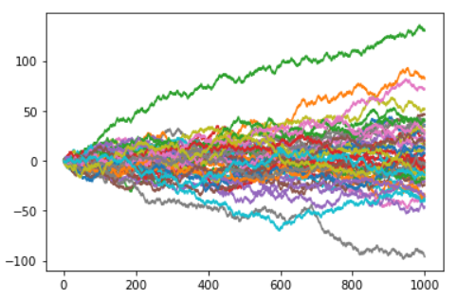 # simulation path 식별에 유의 : path 구조(단계), simulation 수
 | import numpy as np p = 0.5 num_flips = 12*21 # 1 year num_simulation = 10000 # for CLT(central limit theorem) a = np.random.binomial(1,p,size=(num_flips,num_simulation)) b = 2*a - 1 # simple randomwalk c = np.cumsum(b,axis=0) random_walk = np.concatenate((np.zeros((1,num_simulation)),c),axis=0) time = np.arange(num_flips+1) import matplotlib.pyplot as plt plt.hist(random_walk[-1,:],bins=np.linspace(-60,60,121)+0.5, density=True) plt.show() | 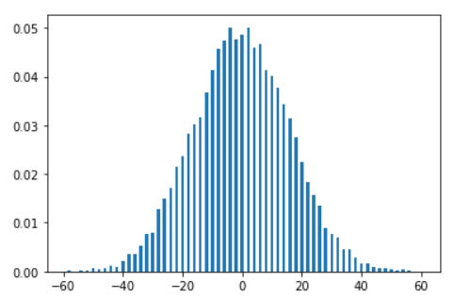
# dB를 정의하는 이유
브라운 운동이 연속시간형
확률변수(시간첨자 지수집합이 연속)이면서
시간 동질적인 변수이기 때문.
즉 시작시점과는 무관하고
변화시간의 크기가 같으면 같은 분포를 따르기 때문임
B = ∑^{1/dt}db
 | # Brownaian Motion Simulation import numpy as np p = 0.5 T = 10 # 10 year num_flips = 12*21*T num_simulation = 10000 a = np.random.binomial(1,p,size=(num_flips,num_simulation)) b = 2*a - 1 # simple randomwalk c = np.cumsum(b,axis=0) random_walk = np.concatenate((np.zeros((1,num_simulation)),c),axis=0) dt = 1/(12*21) brownian_motion = random_walk * np.sqrt(dt) # 한단위 time frame의 분포가 표준정규분포가 되도록 조정 time = dt * np.arange(num_flips+1) import matplotlib.pyplot as plt for i in range(num_simulation): plt.plot(time, brownian_motion[:,i]) plt.show() import matplotlib.pyplot as plt plt.hist(brownian_motion[-1,:],bins=np.linspace(-10,10,21)+0.5, density=True) plt.show() | 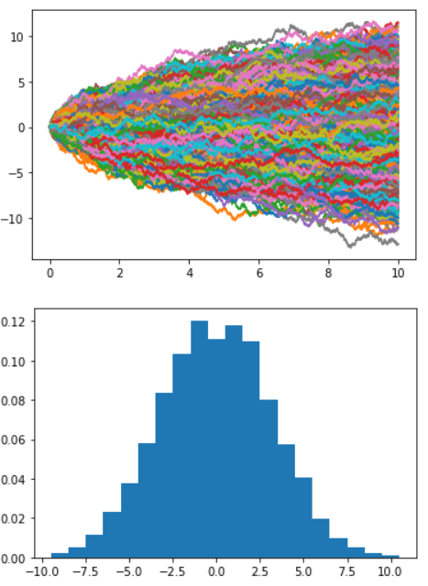 # scaling한 random walk의 합으로서 B확률변수를 상정하고, dB를 정의 dB = √dt*X(즉, ±√dt) where X is random walk, dt is 1/n (n : 구간수) → X ~ (0, 1), dB ~ (0, dt), B1 ~ N(0, 1) by CLT, Bt (=∑tB) ~ N(0, t) → Var(B1) = Var(∑dB) = n*Var(dB) = n*{E((dB)2) - [E(dB)]2} = n*(dt - 0) = 1
 | # 브라운 운동에 따른 주가 simulation ① import numpy as np s0 = 100 # 초기값 mu = 0.1 sigma = 0.3 # sigma = 0 으로 하면 drift에 따른 직선의 주가 생성 T = 2 n = 12*21 dt = 1/n time = np.arange(n*T+1)*dt plus_minus_one = (2*np.random.binomial(1,0.5,size=(n*T,)) - 1) db = plus_minus_one* np.sqrt(dt) ds_per_s = mu*dt + sigma*db # 수익률 생성 stock_price = np.empty((n*T+1,)) # random 숫자로 틀을 만듦 stock_price[0] = s0 for t in range(n*T): # 주가 matrix 생성 stock_price[t+1] = stock_price[t] + stock_price[t]*ds_per_s[t] import matplotlib.pyplot as plt plt.plot(time,stock_price) plt.show() | # 드디어 stock price movement simulation! # 시뮬레이션을 위해서는 먼저 해당분포의 난수를 만들어내야 한다!!(분포의 난수테이블)
 | # 브라운 운동에 따른 주가 simulation ② : with lots of sample paths import numpy as np s0 = 100 mu = 0.1 sigma = 0.3 T = 2 n = 12*21 dt = 1/n time = np.arange(n*T+1)*dt n_of_sample_path = 2 plus_minus_one = (2*np.random.binomial(1,0.5,size=(n*T,n_of_sample_path)) - 1) # bernoulli로부터 random walk 생성 db = plus_minus_one* np.sqrt(dt) ds_per_s = mu*dt + sigma*db stock_price = np.empty((n*T+1,n_of_sample_path)) stock_price[0] = s0 for t in range(n*T): stock_price[t+1] = stock_price[t] + stock_price[t]*ds_per_s[t] import matplotlib.pyplot as plt # 주가 simulation for i in range(n_of_sample_path): plt.plot(time,stock_price[:,i]) plt.show() | 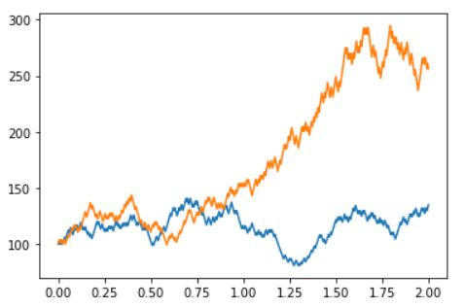 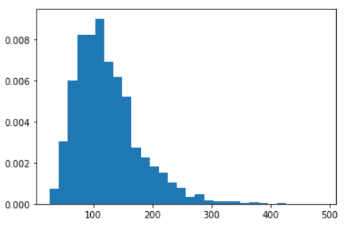 import matplotlib.pyplot as plt plt.hist(stock_price[-1],bins=30,density=True) # log-normal distribution plt.show() # n_of_sample_path = 10000 지정
 | import numpy as np import matplotlib.pyplot as plt T = 10 n = 12*21 n_simulation = 2 t = np.linspace(0,T,int(n*T)+1) dt = t[1] - t[0] # 1/n 동일 Ber = np.random.binomial(1,0.5,size=(int(n*T),n_simulation)) # bernoulli trial random_walk = Ber*2 - 1 # random walk generate db = np.sqrt(dt)*random_walk zero = np.zeros((1,n_simulation)) brown_motion = np.concatenate([zero,np.cumsum(db,axis=0)],axis=0) plt.plot(t,brown_motion) # 이렇게 그려도 된다 (2521, 2) plt.show() print(t.shape) print(brown_motion.shape) | # 잔기술 *np.ones_like(db) : broadcasting을 이용해서 db의 shape으로 변경 (2521,) (2521, 2)
 | # Ito-Integral cum_db = brown_motion[:-1] dP_and_L = cum_db*db P_and_L = np.concatenate([zero,np.cumsum(dP_and_L,axis=0)],axis=0) plt.plot(t,P_and_L) plt.show() | # Ito Integral : t까지 적분한 적분값 함수 -> np.cumsum() 이용
 | def f(x) : return 3*x**3 + 2*x**2 + x + 7 def f_prime(x): return 9*x**2 + 4*x + 1 import numpy as np import matplotlib.pyplot as plt x = np.linspace(1,3,100) y = f(x) plt.plot(x,y) # linear approximation x0 = 2 y0 =f(x0) y_prime_0 = f_prime(x0) y_tangent = y_prime_0 * (x-x0) + y0 # tangent line plt.plot(x,y_tangent) plt.plot(x0,y0,'or') plt.show() | (one variable) linear approximation : quadratic approximation :
 | def f_double_prime(x): return 18*x + 4 y_double_prime_0 = f_double_prime(x0) y_quadratic = 0.5*y_double_prime_0*(x-x0)**2 + y_prime_0 * (x-x0) + y0 plt.plot(x,y) plt.plot(x,y_quadratic) plt.show() | (two variable) linear approximation : quadratic approximation :
 | import numpy as np x = np.array([-1,0,1]) y = np.array([-2,-1,0,1,2]) x,y = np.meshgrid(x,y) print(x) print(y) | # R2 → R 함수 그래프를 위한 np.meshgrid one more time! [[-1 0 1] [-1 0 1] [-1 0 1] [-1 0 1] [-1 0 1]] [[-2 -2 -2] [-1 -1 -1] [ 0 0 0] [ 1 1 1] [ 2 2 2]]
 | x = np.linspace(-3,3,100) y = np.exp(-x**2/2) / np.sqrt(2*np.pi) # normal distribution PDF plt.plot(x,y) plt.show() | # 2차원 : np.linspace() 3차원 : np.meshgrid()
 | import matplotlib.pyplot as plt import matplotlib as mpl from mpl_toolkits.mplot3d import Axes3D x = np.linspace(-3,3,100) y = np.linspace(-3,3,100) X, Y = np.meshgrid(x,y) Z = np.exp(-(X**2+Y**2)/2) / 2*np.pi # two variable normal distribution fig = plt.figure(figsize=(9,6)) ax = Axes3D(fig) ax.plot_surface(X,Y,Z, rstride=2, cstride=2, cmap=mpl.cm.coolwarm, linewidth=0.5, antialiased=True) ax.set_xlabel('X') ax.set_ylabel('Y') ax.set_zlabel('f(X,Y)') plt.show() | 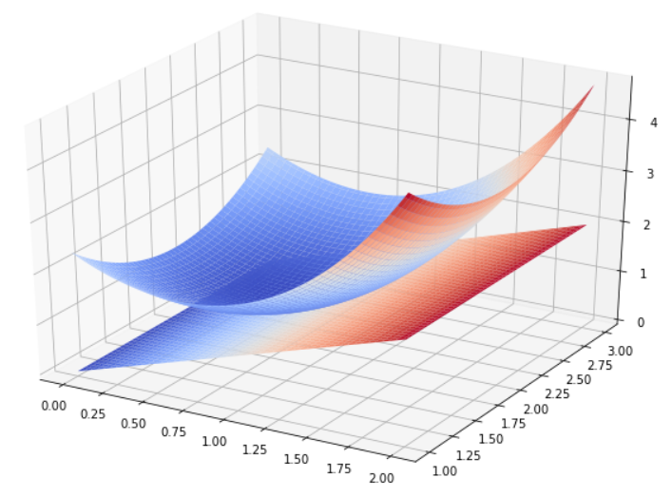
 | import matplotlib.pyplot as plt from mpl_toolkits.mplot3d import Axes3D # mpl 모듈 제외해도 됨 t = np.linspace(0,2,100) b = np.linspace(1,3,100) T,B = np.meshgrid(t,b) F = np.exp(T-1)+(T-1)**2+(B-2)**2 G = T # Linear approximation H = T + 1.5*(T-1)**2 + (B-2)**2 # quadratic approximation fig = plt.figure(figsize=(9,6)) ax = Axes3D(fig) ax.plot_surface(T,B,F, rstride=2, cstride=2, cmap=plt.cm.coolwarm, linewidth=0.5, antialiased=True) ax.plot_surface(T,B,G, rstride=2, cstride=2, cmap=plt.cm.coolwarm, linewidth=0.5, antialiased=True) plt.show() | 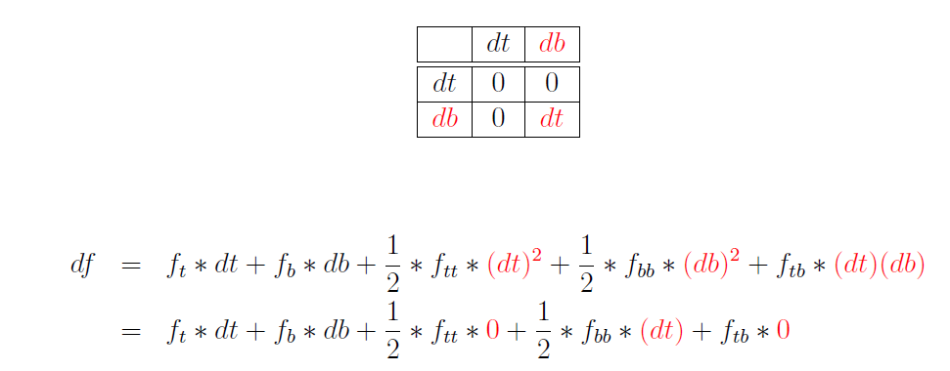 # Ito lemma : Box calculus가 수반된 2차근사(t:시간,b:브라운운동) → key : (db)2 = dt ∵ db = ±√dt, → i) Ito integral을 쉽게 해주는 공식 & ii) 치환후 df 유도 ① Quadratic approximation with box calculus(원리 (dt)2=(∫dt)dt=finite*무한소) ② 결론) 양변 적분
 | 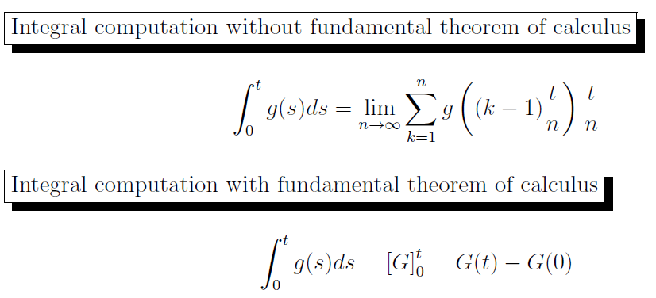 # Ito lemma is fundamental theorem of calculus in ito integral computation | 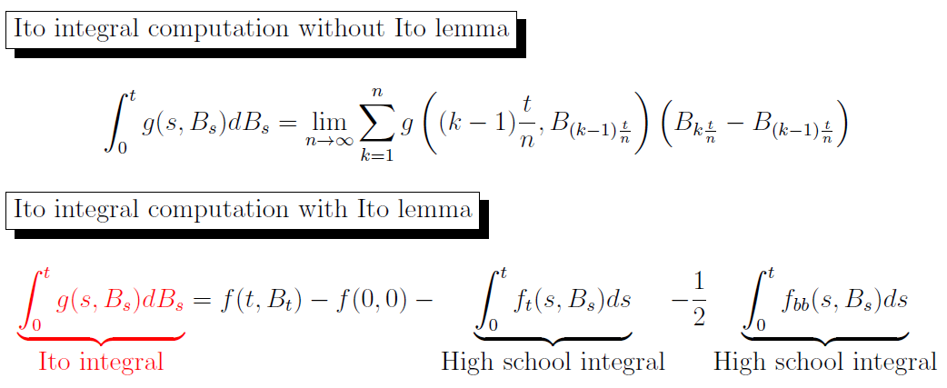 # Ito integral computation with Ito lemma
 | 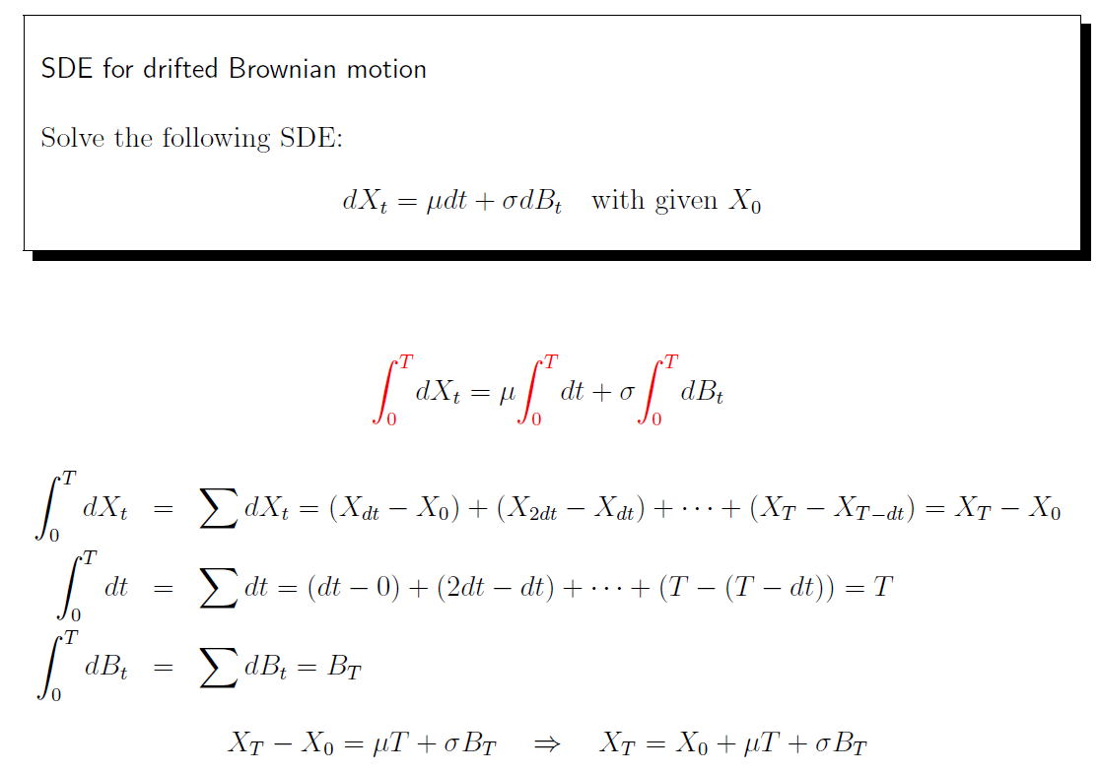 # How to solve SDE(stochastic Diffential Equation) | # 미분방정식은 변수변환(치환)이 일반적인 접근법 dS/S = μdt (ODE) --> f = lnS put, df = dS/S, --> df = μdt, ∫df = ∫μdt ∴ lnSt - lnS0 = μt, ln(St/S0) = μt, St/S0 = eμt, St = S0eμt
 | 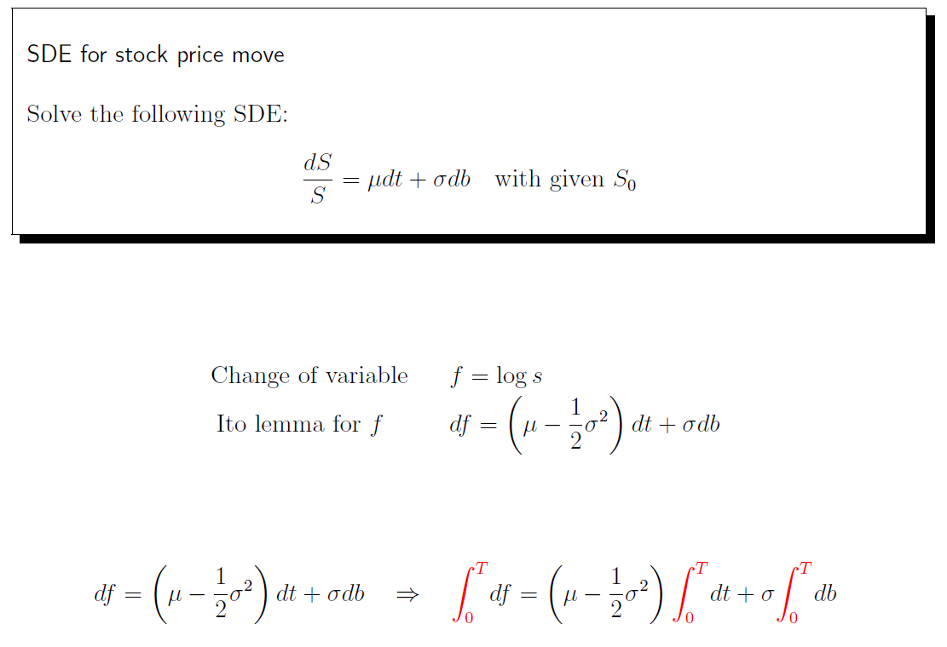 | 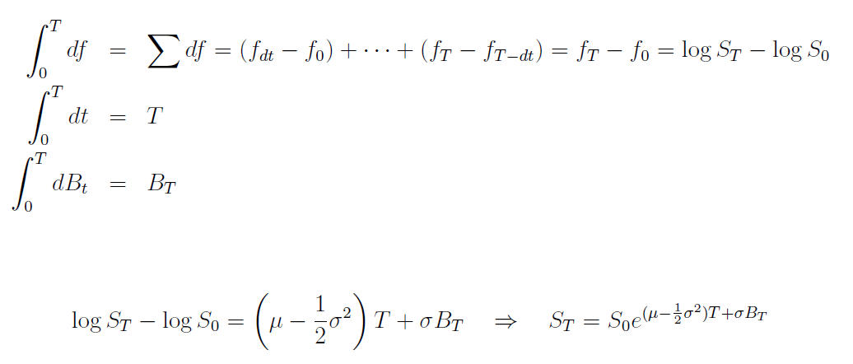 # ODE vs SDE -> 모두 f = lnS put, but SDE는 Ito lemma 적용(quadratic approximation) ODE는 linear approximation dS/S = μdt + σdB & S0 = 0 이 도출된다 → S(t,B)의 quadratic approximation (미분방정식의 해를 구한 다음, 도출된 solution에서 미분방정식이 나오는지 검증!) -> vasicek 모델로 SDE 풀고 역으로 SDE도출하는 연습해볼 것
 | 논의순서, 복제, 상태가격, 일반화한 리스크뉴트럴 4가지 argument 로 replication/state price/risk neutral/delta hedging 을 말하시면서, 사실 크게 보면 replication과 hedging이라고 말씀하셨지만, 더 크게 보면 repliciation이다. 헷징은 bond를 복제하는 것이기 때문이다. 즉 옵션에다가 주식을 섞어서 bond를 만들어 내는 것이기 때문 상태가격을 미래가치로 하면 위험중립확률이고 위험중립확률의 현가가 상태가격이다 내재된 위험중립확률을 도출해내는 것...! | # Replicating portfolio vs state price vs Risk neutral probability (블랙숄즈 모형이 복제방식이고, 그 후대에 risk-neutral idea 추가된 것 같음) - replication porfpolio는 주식과 채권으로 옵션을 복제하여 옵션을 pricing - state price는 기저상품(basis, building block)인 상태가격을 주식과 채권으로부터 계산해 낸 후 이 상태가격을 이용하여 옵션을 pricing - 모든 상태가격들의 합은 1원을 지급하는 채권의 가격(현가,P(0,T))이다 * S0 = ∑Siπi 에서 양변을 P(0,T) = ∑πi 로 나누면, (Si: i상태 payoff πi: i상태가격) S0/P(0,T) = (∑Siπi)/ ∑πi 즉, 상태가격 비율을 확률측도로 할때, 무위험이자율로 복리된 미래주가 기대값이 나오며, 이것을 P(0,T)로 할인하면 현재 주가 도출 * state price를 notation을 바꿔 finance적으로 해석하는 것이 risk-neuatrl idea! * physical measure(P-measure) → risk neutral measure(q-measure) 즉, 개별 상태가격을 전체 상태가격으로 나눈 것을 상태확률로 하는 측도 확률 = 개별 상태가격을 무위험이자율로 복리계산한 미래가치 즉, πi/P(0,T) * 여기서 의문, 상태가격의 비율로 산정된 위험중립확률분포가 어떤 특정분포라는 것은 어떻게 도출되는 것인가? BSM에서 가정한 주식의 확률분포가 그대로 사용되는 것인가? 그것이 Girsanov 정리인 것인가? 아니면 별도로 위험중립확률분포를 가정하는가?
 |  | ① Replicatiing portfolio - 주식과 채권으로 옵션을 복제하여 pricing
 | 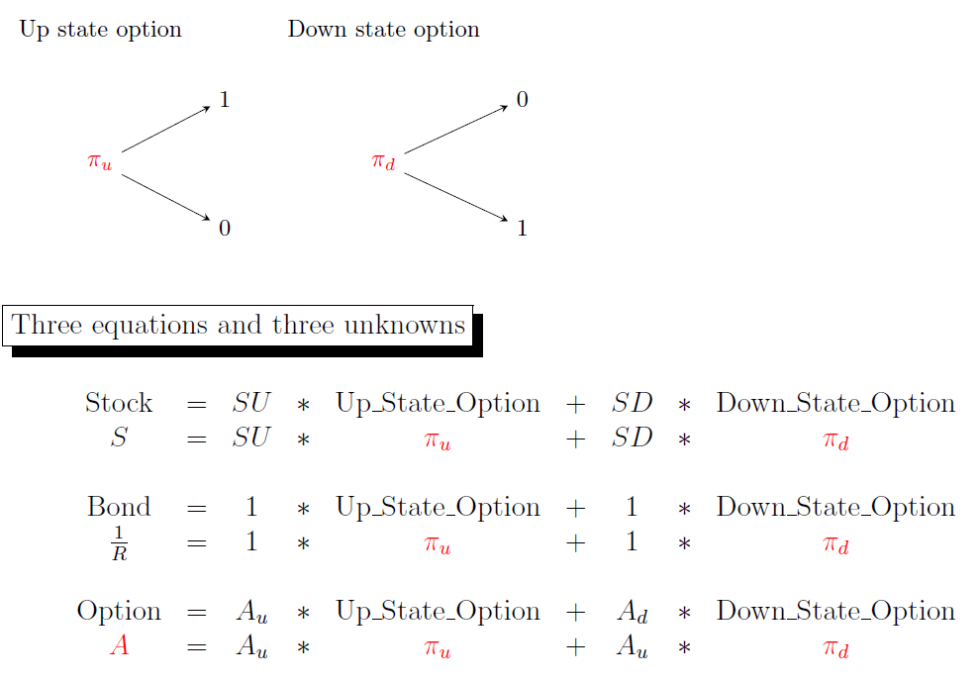 | ② pricing with state price - 주식과 채권의 가치를 통해 내재되어 있는 상태가격을 도출, 이를 이용해 pricing
 | → 내재되어 있는 qu, qd 측도를 구해서 pricing 한다 | 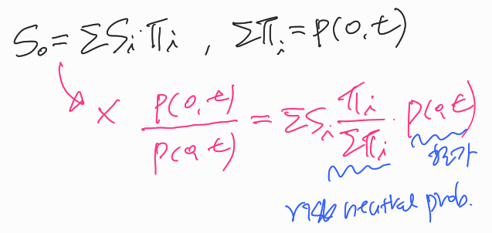 ③ risk neutral pricing
 | 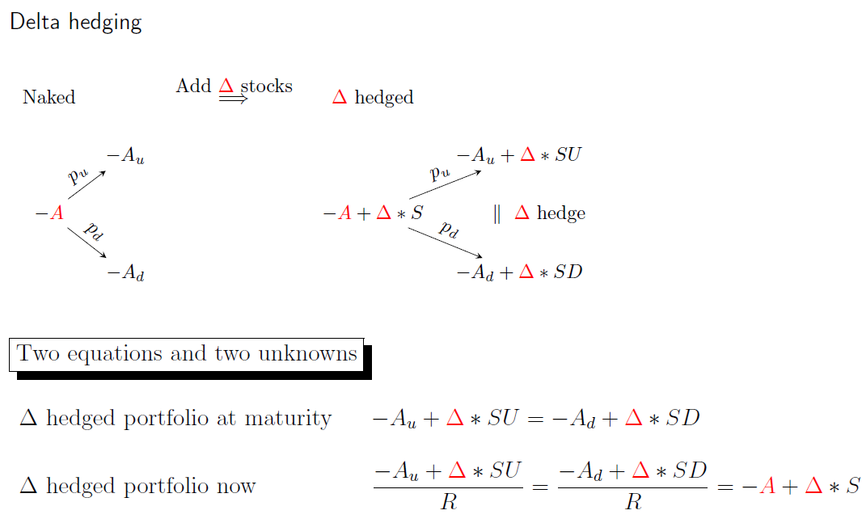 | ④ Delta-hedging - 옵션과 주식을 섞어서 채권을 합성한 후 pricing → 본질적으로 replication은 포지션을 모두 결합하면 Bond가 합성되기 때문에, replicaiton 계열의 방법이라 할 수 있겠다(replication + Bond pricing) pricing의 본질은 replication이다. State price(그것을 변형한 risk neutral 포함)도 Arrow-Debreu Security라는 가상의 증권을 재료로 복제하는 것이므로 replication을 통한 pricing 인 것이다(basis, building block이용)
 | 이항모델 구축 및 Risk neutral valuation : Discrete version import numpy as np import matplotlib.pyplot as plt S=258; K=250 ; T=1/12 ; r=0.03 ; v=0.2 M=12*21 m=int(M*T) # T에 따른 구간수 t=np.linspace(0,T,m+1) # 22개 stock, 21개 step(flow) dt=t[1]-t[0] | # 초기값 입력 flow(step)는 stock이 있어야 하고, flow가 만들어지려면 stock이 하나 더 필요!
 | # Choose a parametrization if 1: U = 1 + v*np.sqrt(dt) D = 1 - v*np.sqrt(dt) q_u = 0.5 + r*np.sqrt(dt)/(2*v) q_d = 1 - q_u # Wilmot parametrization elif 0: U = np.exp(v*np.sqrt(dt)) D = np.exp(-v*np.sqrt(dt)) q_u = (np.exp(r*dt)-D)/(U-D) q_d = 1 - q_u # CRR parametrization elif 0: U = np.exp((r-0.5*v**2)*dt+v*np.sqrt(dt)) D = np.exp((r-0.5*v**2)*dt-v*np.sqrt(dt)) q_u = 0.5 q_d = 1 - q_u # JR parametrization # option payoff at maturity Stock = S*D**np.arange(m+1)*U**np.arange(m,-1,-1) # 만기시 주가 V=np.maximum(K-Stock,np.zeros_like(K-Stock)) # 만기 payoff(벡터성분비교) print(V.shape) plt.plot(Stock,V) plt.show() | # parametrization - JR parametrization이 가장 기본이고, 이를 단순화 시킨 것이 나머지 모델이라고 함 # Stock = S*Dj*Um-J, j=0,1,2,...,m / m-j=m,m-1,m-2,...0 # np.maximum : element wise(vector 또는 matrix 원소끼리 비교)
 | for _ in t[::-1][1:]: # [T,T-dt,T-2dt,.....,0] V=np.exp(-r*dt)*(q_u*V[:-1]+q_d*V[1:]) # vectoriztion print(V.shape) print(V[0]) | 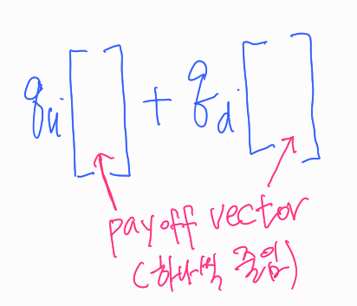 # vectorization 의 백미!!
★ | Black Sholes Model : continuous version | # Black-sholes PDE -> Black-sholes formula - PDE를 유도하는 방법 다양, 상태가격 접근도 있음(& Taylor expansion) - Black-sholes formula 가 PDE를 만족하고 있는지 계산하기도 함 - change of variables 를 통해 정형화된 Heat equation 꼴로 변형하여 solution 구함 # solution의 해석 - payoff(확률변수 S의 함수)의 위험중립측도(새로운 pdf)에서의 기대값
 | import numpy as np from scipy.stats import norm def Call(S,K,T,r,v,d=0): d1 = (np.log(S/K)+(r-d+0.5*v**2)*T)/(v*np.sqrt(T)) d2 = d1-v*np.sqrt(T) C = S*norm.cdf(d1)-K*np.exp(-r*T)*norm.cdf(d2) return C def Put(S,K,T,r,v,d=0): d1 = (np.log(S/K)+(r-d+0.5*v**2)*T)/(v*np.sqrt(T)) d2 = d1-v*np.sqrt(T) P = -S*norm.cdf(-d1)+K*np.exp(-r*T)*norm.cdf(-d2) return P | S = np.linspace(50,150,101); K=100; T=1; r=0.03; v=0.2 C = Call(S,K,T,r,v) import matplotlib.pyplot as plt plt.plot(S,C) p_off = np.maximum(S-K,0) plt.plot(S,p_off,'-r') plt.show() P = Put(S,K,T,r,v,d=0) # 풋 그래프상 시간가치가 음일 경우가 생긴다! plt.plot(S,P) p_off = np.maximum(K-S,0) plt.plot(S,p_off,'-r') plt.show()
 | import yfinance as yf msft = yf.Ticker('MSFT') price = msft.history(period='max') price.tail() # default 5, 인수를 받기 때문에 메소드임 msft.option_chain() # calls, puts attributes가 있음 msft.info msft.dividends -> 시리즈 타입임, msft.dividends['2018'] -> 조건검색 결과가 됨, datetime type 이기 때문임 msft.balance_sheet 등 다수의 attributes가 있음 | # pandas_datareader 버전 import pandas as pd from pandas_datareader import data as pdr import yfinance as yf yf.pdr_override() data = pdr.get_data_yahoo('SPY',start='2017-01-01',end='2017-04-30') # df['date'] = pd.to_datetime(df['date']) : 문자열을 timestamp type으로 변경
 | import matplotlib.pyplot as plt # 그림그리기1 x = [0,1,2,3] y = [1,4,9,16] plt.rcParams['font.family'] = 'Malgun Gothic' # 한글입력 plt.style.use('ggplot') plt.figure(figsize=(10,5)) plt.plot(x,y) plt.title('line plot') plt.xlabel('x축') plt.ylabel('y축') plt.grid() plt.show() | # 그림그리기2 import pandas as pd df = pd.DataFrame(y,index=x) ax = df.plot(title='Line plot',figsize=(10,5),grid=True) ax.set_xlabel('x축') ax.set_ylabel('y축')
 | # line graph line1_df = pd.read_excel('data/sample-line-1.xlsx',index_col='날짜') print(line1_df.shape) line1_df.head() line1_df['체결가'].plot() # 시리즈로 plot | line2_df = pd.read_excel('data/sample-line-2.xlsx',index_col='날짜') print(line2_df.shape) line2_df.head() line2_df.plot() # DataFrame으로 plot
 | # pie graph pie_df = pd.read_excel('data/sample-pie.xlsx',index_col='가수') print(pie_df.shape) pie_df.head() pie_df.iloc[:10].plot(kind='pie',y='곡수',legend=False,figsize=(5,5)) | # index가 많을 경우 상위 일정 index만 slicing한 후 plot
 | # bar graph bar_df = pd.read_excel('data/sample-bar.xlsx',index_col='가수') print(bar_df.shape) bar_df.head() bar_df.plot(kind='bar',legend=False,figsize=(15,10),rot=0) # xlabel 가로형 bar_df['곡수'].plot(kind='bar',legend=False,figsize=(15,10),rot=0) | # barh graph barh1_df = pd.read_excel('data/sample-barh-1.xlsx',index_col='가수') barh1_df.columns = ['곡수'] barh1_df.head() barh1_df.iloc[-10:].plot(kind='barh') # 기존 index순서상 뒤에서 10번째에서 끝까지
 | # scatter graph scatter_df = pd.read_excel('data/sample-scatter.xlsx',index_col='Unnamed: 0') print(scatter_df.shape) scatter_df.head() scatter_df.plot(kind='scatter',x='S&P500 - Ratio',y='KOSPI200 - Ratio',figsize=(10,10)) | # seaborn liabrary scatter with 추세선 import seaborn as sns plt.figure(figsize=(10,10)) # 그림크기를 별도로 지정해야함 sns.regplot(data=scatter_df,x='S&P500 - Ratio',y='KOSPI200 - Ratio')
 | # DataFrame의 plot메소드로 그림 객체 생성후 파일로 저장하기 ax = line1_df.plot() # 그림객체 생성 figure = ax.figure figure.savefig('테스트.png',dpi=300) # 그림객체 저장 | # Ipython 모듈의 Image함수로 저장된 그림 표출하기 from IPython.display import Image Image('테스트.png')
 | # xlwings 기초 import xlwings as xw sheet = xw.sheets.active # 활성시트 연결 sheet.pictures.add(figure) # 엑셀파일에 그림 삽입(pictures 객체의 add 메소드) xw.view(line1_df,sheet=sheet) # 엑셀파일에 데이터 삽입(xw패키지의 view함수) xw.view(line1_df.iloc[:10],sheet=sheet) sheet.range('A1').value = line1_df # 엑셀파일에 위치지정 데이터 삽입 | # 응용 def reflect_excel(start_range,df,name): start_range.expand().clear() # 표범위 지정후 삭제 sheet = xw.sheets.active try : sheet.pictures[0].delete() # 그림이 있으면 삭제 except: pass ax = df.plot(figsize=(7,4)) start_range.value = df.iloc[:10] # 데이타프레임 삽입 table_range = start_range.expand() left = table_range.left + table_range.width + 1 # 범위의 좌측간격 top = table_range.top # 위쪽간격 start_range.sheet.pictures.add(ax.figure,name=name,update=True, left=left,top=top) # 그림삽입 table_range.columns.autofit() # 컬럼간격 조정 reflect_excel(xw.Range('C3'),line2_df,'일일주식현황') # 사용자함수 실행
...
 | import pandas as pd import numpy as np import plotly.express as px df = px.data.gapminder() | # dataframe 연습용 예제
 | df['col name'] = 값 vs df[:,'col name'] = 값 --> 동일함 df[:,'col name'] 은 행 인덱스에 조건을 지정할 수 있는 장점 존재 | log_rtn_df.hist() vs log_rtn_df.plot.hist() -> 열벡터 별로 각각 히스토그램 리턴 vs 하나의 plot에 겹쳐 리턴 log_rtn_df.boxplot() log_rtn_df.plot(kind='box') # fat tail 현상 관찰할 수 있음 log_rtn_df.plot.box() --> boxplot은 겹치는 현상 없으므로 모두 동일
 | sns.distplot(log_rtn_df['삼성전자'],kde=False,bins=50) 가능 sns.histplot(data=log_rtn_df,x='삼성전자',kde=False,bins=50) 권장 sns.kdeplot(data=log_rtn_df,x='삼성전자') 권장 sns.pairplot(log_rtn_df) # 열벡터의 독립적 분포와 열벡터간 상관관계 동시에 리턴 | fig,axes = plt.subplots(nrows=1,ncols=2,figsize=(15,8)) _ = sns.histplot(log_rtn_df['KODEX200'],ax=axes[0]) 가능 _ = sns.histplot(log_rtn_df['삼성전자'],ax=axes[1]) displot` is a figure-level function and does not accept the ax= paramter. You may wish to try histplot.
 | cum_rtn_df = df/df.iloc[0], 아래와 동일 cum_rtn_df = (simple_rtn_df + 1).cumprod() # axis=0 이 디폴트 cf. cum_rtn_df_c = np.exp(log_rtn_df.cumsum()) # 연속복리 누적수익율 | (1+CAGR)일수/252=누적수익율 --> CAGR 도출
 | def get_annualized_return_series(log_rtn_df,num_day_in_year=250): return (log_rtn_df.mean() * num_day_in_year).round(2) def get_annualized_std_series(log_rtn_df,num_day_in_year=250): return (log_rtn_df.std() * (num_day_in_year**0.5)).round(2) def get_CAGR_series(cum_rtn_df,num_day_in_year=250): cagr_series = cum_rtn_df.iloc[-1]**(num_day_in_year/len(cum_rtn_df))-1 return cagr_series def get_sharpe_ratio(log_rtn_df,yearly_rfr=0.025): excess_rtns = log_rtn_df.mean()*252 - yearly_rfr return excess_rtns/(log_rtn_df.std()*np.sqrt(252)) | cummax_df = cum_rtn_df.cummax() # cumsum, cumprod 도 있지만 cummax도 있구나 ax = cummax_df.plot(figsize=(10,5)) cum_rtn_df.plot(ax=ax) # 이런방식도 가능,단 line과 bar 그래프를 동시에 못그림 --> pd.concat([cummax_df,cum_rtn_df],axis=1).plot() 와 동일 pd.concat([cummax_df,cum_rtn_df],axis=1).plot(subplots=True) --> 두데이타프레임을 합친후 subplots 인수를 써서 나눠그리기(default:행구분) (layout=( , )를 추가쓰면 원하는 대로 분할표시) df.Close.plot() df.Volume.plot(secondary_y=True) # 보조축 설정 : secondary_y
 | # MDD drawdown_df = cum_rtn_df/cummax_df - 1 drawdown_df.min() | for col in df: # 아하 데이타프레임을 순회하면 컬럼이름을 리턴하구나 print(col)
 | def get_drawdown_infos(cum_return_df): cummax_df = cum_return_df.cummax() dd_df = cum_return_df/cummax_df - 1 # drawdown 비율 mdd_series = dd_df.min() # Maximum drawdown 비율 dd_duration_info_list = list() max_point_df = dd_df[dd_df == 0] # 리턴형식 주의! for col in max_point_df: # 컬럼값을 순회 _df = max_point_df[col] # 시리즈로 변경 _df.loc[dd_df[col].last_valid_index()] = 0 _df = _df.dropna() periods = _df.index[1:] - _df.index[:-1] # timedeltaindex 반환 days = periods.days max_idx = days.argmax() longest_dd_period = days.max() dd_mean = int(np.mean(days)) dd_std = int(np.std(days)) dd_duration_info_list.append([dd_mean,dd_std,longest_dd_period, '{}~{}'.format(_df.index[:1][max_idx].date(), _df.index[1:][max_idx].date())]) dd_duration_info_df = pd.DataFrame(dd_duration_info_list, index=dd_df.columns, columns=['drawdown mean','drawdown std', 'longest days','longest period'],) return dd_df, mdd_series, dd_duration_info_df | drawdown_df[drawdown_df == 0] --> drawdown_df == 0 가 시리즈가 아니라, dataframe일 경우 boolean indexing이 아니라, Nan 리턴 데이타프레임의 .last_valid_index() 속성활용 / .argmax() 활용 # 함수를 만들경우 여러 열벡터(시리즈)가 입력된 df가 입력된다는 점 유의! # 데이타프레임, 시리즈, 리스트 등 데이터위치와 데이타값을 활용한다는 자세
 | # 이동평균 df.rolling(window=5) >> 클래스 생성, groupby()와 유사 --> aggfunc 필요 df['삼성전자'].rolling(window=5,min_periods=1).mean() df.loc[:,'삼성전자_60_SMA_min_period'] = df['삼성전자'].rolling(window=60,min_periods=1).mean() df.loc[:,'삼성전자_expanding'] = df['삼성전자'].expanding(min_periods=1).mean() df.plot(figsize=(15,8)) df[-100:].plot(figsize=(15,8)) | # min_periods 인수 : rolling 날짜수가 미만일 경우 nan처리 cf. df['삼성전자'].expanding(min_periods=2).mean() : 최소기간 정한후 누적평균 --> default는 1
 | # bollinger Band 그리기 df.loc[:,'삼성전자_60_SMA_min_period'] = df['삼성전자'].rolling(window=60,min_periods=1).mean() df['Upper'] = df['삼성전자_60_SMA_min_period'] + 2*df['삼성전자'].rolling(window=60,min_periods=1).std() df['Lower'] = df['삼성전자_60_SMA_min_period'] - 2*df['삼성전자'].rolling(window=60,min_periods=1).std() df.iloc[-400:].plot(figsize=(15,7)) | # window로 정한 과거 기간동안의 통계치로 분포를 생성하고, 하루씩 shift해가면 연결
 | def mean_abs_dev(x): # MAE(Mean Absolute Error) 정의 return np.abs(x - x.mean()).mean() simple_rtn_df.rolling(10).apply(mean_abs_dev).dropna() | # rolling 객체에 apply() 메소드로 커스터마이징 함수 적용(groupby도 가능)
 | # 잔기술 df = pd.concat([df1['Close'],df2['Close'],df3['Close']],axis=1) df.columns=['삼성전자','KOSEF 국고채10년','네이버'] daily_rtn_df = np.log(df.pct_change() + 1).fillna(0) daily_rtn_df.corr() # vector 개념 # 역사적 상관관계 그래프 그리기 total_corr_df = daily_rtn_df.rolling(window=250).corr().dropna() unstacked_total_corr_df = total_corr_df.unstack(level=1) unstacked_total_corr_df['삼성전자'].drop(['삼성전자'],axis=1).plot() daily_rtn_df['삼성전자'].iloc[-60:].corr(daily_rtn_df['KOSEF 국고채10년'].iloc[-60:]) # corr()는 시리즈의 메소드로도 가능 corr_pair_df = daily_rtn_df['삼성전자'].rolling(window=60).corr(daily_rtn_df['KOSEF 국고채10년']) # 가격데이타와 상관관계를 함께 표시 ax = df.iloc[60:].plot(figsize=(15,5)); corr_pair_df.iloc[60:].plot(ax=ax,secondary_y=True) | # r*=log(1+r)=log(St/S0) # multi-level indexing 기본 total_corr_df.loc[('2019-01-10','삼성전자'),'네이버'] total_corr_df.index.get_level_values(0) # 0번 인덱스는 테이블상에서는 1회표시 total_corr_df.index.get_level_values(1) # 시리즈.rolling().corr(other)를 하면 other도 rolling을 하면서 corr()를 계산
 | 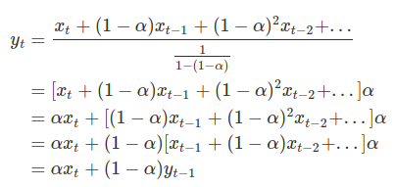 # 지수가중이동평균(ewma) : 최근의 움직임을 잘 반영 | # 지수적으로 감소시키는 가중치를 쓴다는 것이 핵심 df.ewm(alpha=0.8,adjust=False).mean() # 무한대의 과거데이타 이용 즉, alpha*actual + (1-alpha)*prev.ewm df.ewm(alpha=0.8,adjust=True).mean() # 누적 과거데이타 이용 * 소멸계수 alpha를 직접입력하거나, com/span/halflife를 통해 자동계산
 | # np.where(condition,x,y) df.loc[:,'position'] = np.where(df['SMA_short'] >= df['SMA_long'],1,0) df['position'].plot(ylim=[-1.1,1.1],title='Market Positioning',figsize=(10,5),marker='.', markersize=5,linestyle='None')
 | # 이동평균선 전략 _df = df.iloc[-400:] exit_index = _df[_df['position'] - _df['position'].shift()==-1].index # 1->0 long_index = _df[_df['position'] - _df['position'].shift()==1].index # 0->1 ax = _df.drop(['position'],axis=1).plot(figsize=(10,5)) _df.loc[exit_index,'SMA_short'].plot(ax=ax,marker='o',markersize=8,linestyle='None',color='red') _df.loc[long_index,'SMA_short'].plot(ax=ax,marker='o',markersize=8,linestyle='None',color='green') | # 전략에 의해 향유할 수 있는 수익률 계산 df.loc[:,'strategy_rtn'] = df['position'].shift()*df['rtn'] df = df.fillna(0)
 | # datetime 자료형의 유용성 fig,axes = plt.subplots(nrows=2,ncols=1,figsize=(10,10)) df['position'].loc['2012-01'].plot(ax=axes[0],ylim=[-1.1,1.1],title='Market positioning',figsize=(10,5),marker='.',markersize=5,linestyle='None'); df['position'].loc['2013-09'].plot(ax=axes[1],ylim=[-1.1,1.1],title='Market positioning',figsize=(10,5),marker='.',markersize=5,linestyle='None'); | # 단순보유전략과 이동평균전략의 누적수익 비교 ax = df[['cum_rtn','cum_strategy_rtn']].plot(figsize=(10,5)); df.loc[exit_index,'cum_rtn'].plot(ax=ax,marker='o',markersize=8,linestyle='None',color='red'); df.loc[long_index,'cum_rtn'].plot(ax=ax,marker='o',markersize=8,linestyle='None',color='green');
 | # 시리즈 -> 데이터프레임(열이름 지정가능) get_sharpe_ratio(df[['rtn','strategy_rtn']]).to_frame('Sharpe ratio') | # 함수를 기능중심으로 기억하자, 즉 입력형식, 리터되는 형식과 의미!
 | # dd_df.plot(figsize=(10,5)) | # 그래프의 의미 : 매매를 보류해서 손실을 막은 구간도 있지만, 잘못된 식별로 손실을 더보거나, 이익을 더 얻지못한 구간도 많아서 전체적으로 buy and hold 전략보다 못함
 | # 모멘텀전략 : (ex) 6개월수익율의 (+)/(-) 전환여부 momentum_window = 20*6 position = np.sign(get_returns_df(df['Close'],N=momentum_window)) position.loc[position==-1] = 0 # short는 안한다고 가정 df.loc[:,'position'] = position _df = df.iloc[-200:] exit_index = _df[(_df['position'] - _df['position'].shift()) == -1].index long_index = _df[(_df['position'] - _df['position'].shift()) == 1].index ax = _df.drop(['position'],axis=1).plot(figsize=(10,5)) _df.loc[exit_index,'Close'].plot(ax=ax,marker='o',markersize=8,linestyle='None',color='red') _df.loc[long_index,'Close'].plot(ax=ax,marker='o',markersize=8,linestyle='None',color='green') | # 시리즈를 대입시키면 인덱스를 기준으로 대입하고 나머지는 nan처리(shape 상이무관)
 | # 직선라인 추가 ax = _df.drop(['position'],axis=1).plot(figsize=(10,5)) _df.loc[exit_index,'Close'].plot(ax=ax,marker='o',markersize=8,linestyle='None',color='red') _df.loc[long_index,'Close'].plot(ax=ax,marker='o',markersize=8,linestyle='None',color='green') ax.axvline(df.index[df.index.get_loc('2020-09-02')-120]) | # get_loc() 메소드 df.index.get_loc('2020-09-02') >> 2514 --> df.index(Datetimeindex 자료형)에서 '2020-09-02'의 location 넘버반환 df.index[df.index.get_loc('2020-09-02')-120] >> Timestamp('2020-03-11 00:00:00') --> 120일전 데이터값 반환
 | # 표준화 누적수익률을 통한 전략과 buy & hold 비교(재활용) df.loc[:,'rtn'] = get_returns_df(df['Close'],log=True) df.loc[:,'strategy_rtn'] = (df['position'].shift(1) * df['rtn']).fillna(0) df.loc[:,'cum_rtn'] = get_cum_returns_df(df['rtn'],log=True) df.loc[:,'cum_strategy_rtn'] = get_cum_returns_df(df['strategy_rtn'],log=True) --> 이어서 우측 | exit_index = df[(df['position'] - df['position'].shift()) == -1].index long_index = df[(df['position'] - df['position'].shift()) == 1].index ax = df[['cum_rtn','cum_strategy_rtn']].plot(figsize=(15,8)) df.loc[exit_index,'cum_rtn'].plot(ax=ax,marker='o',markersize=5,linestyle='None',color='red') df.loc[long_index,'cum_rtn'].plot(ax=ax,marker='o',markersize=5,linestyle='None',color='green')
 | # 다양힌 기간에 따른 모멘텀 전략 성과 코딩 df = fdr.DataReader('005930','2010-01-02','2020-10-30') df = df[['Close']] df.loc[:,'rtn'] = get_returns_df(df['Close'],log=True) # default N=1 rtn_column_list = ['rtn'] momentum_list = [1*20,3*20,5*20] for momentum_window in momentum_list: position = np.sign(get_returns_df(df['Close'],N=momentum_window)) position.loc[position==-1] = 0 df.loc[:,'position_{}'.format(momentum_window)] = position df = df.dropna() df.loc[:,'strategy_{}_rtn'.format(momentum_window)] = (df['position_{}'.format(momentum_window)].shift(1)*df['rtn']).fillna(0) rtn_column_list.append('strategy_{}_rtn'.format(momentum_window)) | # 모멘텀 전략은 결국 포지션 시리즈를 어떻게 만드느냐에 좌우 (np.sign안을 여러 방법으로 변형가능 ex.벤치마크 수익율 차감등) cum_rtn_df = get_cum_returns_df(df[rtn_column_list],log=True) cum_rtn_df.plot(figsize=(10,5))
 | # bollinger band 전략(mean reversion 전략) df = fdr.DataReader('005930','2010-01-02','2020-10-30') df = df[['Close']] window = 60 df.loc[:,'SMA'] = df['Close'].rolling(window).mean() rolling_std = df['Close'].rolling(window).std() df['+threshold'] = df['SMA'] + 1.5*rolling_std df['-threshold'] = df['SMA'] - 1.5*rolling_std pos1 = np.where(df['Close'] <= df['-threshold'],1,0) # 전략 포지션 산출 pos2 = np.where(df['Close'] >= df['+threshold'],-1,0) df.loc[:,'position'] = pos1 + pos2 | # 아이디어 : window period를 정하고 shift해가며 sample 의 분포를 계속 업데이트 # momentum 전략 vs mean reversion 전략 --> 서로반대되는 해석
...
 | import pandas as pd import numpy as np import plotly.express as px df = px.data.gapminder() | # dataframe 연습용 예제
 | # 모형의 일부 변형 individual_port_val_df_list = [] cum_rtn_at_last_month_end = 100000 # 기초 투자금액 prev_end_day = rebal_index[0] for end_day in rebal_index[1:]: sub_price_df = price_df.loc[prev_end_day:end_day] sub_cum_rtn_df = sub_price_df/sub_price_df.iloc[0] weight_series = target_weight_df.loc[prev_end_day] indi_port_rtn_df = sub_cum_rtn_df * weight_series * cum_rtn_at_last_month_end individual_port_val_df_list.append(indi_port_rtn_df) total_port_rtn_series = indi_port_rtn_df.sum(axis=1) cum_rtn_at_last_month_end = total_port_rtn_series[-1]*(1-0.001) prev_end_day = end_day from functools import reduce all_ind_portval_df2 = reduce(lambda x, y: pd.concat([x, y.iloc[1:]]), individual_port_val_df_list) all_ind_portval_df2 = all_ind_portval_df2.sum(axis=1) | # 누적수익율은 표준화된 값으로서 가격데이타의 대용이다 --> cum_rtn_at_last_month_end = 100000 : 기초 투자금액 설정 가능 --> 기간수익률 도출도 가능(St/S0 - 1) # 슬리피지, 수수료 등 penalty부과 --> 배당은 advantage 요소로 * 1.02 와 같이 반영가능하나, 보너스 개념으로 쳐서 전략에는 보통 반영안함
 | # 시리즈도 items() 함수가 있다 : label vector for ticker, qty in buy_or_sell_series.items(): if qty > 0 : print('{}: {}*{}주 매수'.format(ticker,sub_price_df.iloc[-1].loc[ticker],qty)) elif qty < 0 : print('{}: {}*{}주 매도'.format(ticker,sub_price_df.iloc[-1].loc[ticker],qty*(-1))) | # 시리즈 -> items(), index, values # 모형의 추가변형 : 리밸런싱 주기, 가중치를 변경할 경우 강사님 코드 공부
 | # 데이타프레임에서 리밸런싱일자 구하기 사용자 함수 def get_rebal_dates(price_df, period="month"): _price_df = price_df.reset_index() if period == "month": groupby = [_price_df['date_time'].dt.year, _price_df['date_time'].dt.month] elif period == "quarter": groupby = [_price_df['date_time'].dt.year, _price_df['date_time'].dt.quarter] elif period == "halfyear": groupby = [_price_df['date_time'].dt.year, _price_df['date_time'].dt.month // 7] elif period == "year": groupby = [_price_df['date_time'].dt.year, _price_df['date_time'].dt.year] rebal_dates = pd.to_datetime(_price_df.groupby(groupby)['date_time'].last().values) return rebal_dates | # groupby() 안에 이렇게 인수를 넣어도 그 구분별로 grouping을 하는구나 # 집계함수 중 last()가 있구나 # 시리즈에서 값만 취할려면 values 속성이 있구나
 | # 포트폴리오 누적수익률 구하기 사용자 함수 def calculate_portvals(price_df, weight_df): cum_rtn_up_until_now = 1 individual_port_val_df_list = [] prev_end_day = weight_df.index[0] for end_day in weight_df.index[1:]: sub_price_df = price_df.loc[prev_end_day:end_day] sub_asset_flow_df = sub_price_df / sub_price_df.iloc[0] weight_series = weight_df.loc[prev_end_day] indi_port_cum_rtn_series = (sub_asset_flow_df * weight_series) * cum_rtn_up_until_now individual_port_val_df_list.append(indi_port_cum_rtn_series) total_port_cum_rtn_series = indi_port_cum_rtn_series.sum(axis=1) cum_rtn_up_until_now = total_port_cum_rtn_series.iloc[-1] prev_end_day = end_day individual_port_val_df = reduce(lambda x, y: pd.concat([x, y.iloc[1:]]), individual_port_val_df_list) return individual_port_val_df | # 가중치 테이블과 가격테이블이 주어지면 주기적 리밸런싱을 한 포트폴리오의 누적수익율 테이블을 반환해준다 # 전략 포트폴리오의 누적수익률 구하기 ① get_rebal_dates(price_df)로 rebal_date 를 구한다 ② weight_df 를 적절히 구한다 ex) target_weight_df = pd.DataFrame([[0.5,0.5]]*len(rebal_dates), index=rebal_dates,columns=price_df.columns) ③ calculate_portvals(price_df, weight_df)로 전략 포트폴리오의 누적수익률을 계산 ④ result_portval_dict = {}를 만들어 key 값을 정하여 누적 수익률_시리즈를 담는다 ⑤ individual_port_val_df.sum(axis=1).plot()으로 관찰한다
 | # dropna() price_df = price_df.dropna(how='all') # 모든 행이 nan일때 행삭제 price_df = price_df.dropna() # 디폴트는 nan이 하나라도 있으면 삭제 offense_assets = ["SPY", "VEA", "EEM", "AGG"] defense_assets = ["LQD", "SHY", "IEF"] price_df = all_ticker_price_df[offense_assets + defense_assets ] | target_weight_df = pd.DataFrame([[0.2]*len(price_df.columns)]*len(rebal_dates), index=rebal_dates,columns=price_df.columns) [[0.3,0.4,0.15,0.075,0.075]] * 2 >> [[0.3, 0.4, 0.15, 0.075, 0.075], [0.3, 0.4, 0.15, 0.075, 0.075]] [4,2]*2 >> [4, 2, 4, 2]
 | # first_valid_index() 메소드 for col in price_df: print(col, price_df[col].first_valid_index()) | # 데이타프레임을 순회하면 컬럼이름이 하나씩 나옴 # first_valid_index()--> 최초 nan 값이 아닐때의 index 리턴
 | # 동적자산 배분전략 offense_assets = ["SPY", "VEA", "EEM", "AGG"] defense_assets = ["LQD", "SHY", "IEF"] price_df = all_ticker_price_df[offense_assets + defense_assets ] momentum_df = price_df.loc[rebal_dates].copy() momentum_result_df = (12*momentum_df.pct_change(1)) + (4*momentum_df.pct_change(3)) + (2*momentum_df.pct_change(6)) + (1*momentum_df.pct_change(12)) is_defense_series = (momentum_result_df[offense_assets] < 0).any(axis=1) offense_momentum_df = momentum_result_df[offense_assets] offense_weight_df = offense_momentum_df.where( offense_momentum_df.eq(offense_momentum_df.max(axis=1),axis=0)) offense_weight_df = (~offense_weight_df.isna()).astype(int) defense_weight_df = defense_momentum_df.where( defense_momentum_df.eq(defense_momentum_df.max(axis=1),axis=0)) defense_weight_df = (~defense_weight_df.isna()).astype(int) target_weight_df = pd.concat( [offense_weight_df.loc[~is_defense_series],defense_weight_df.loc[is_defense_series]]).fillna(0).astype(int) target_weight_df = target_weight_df.sort_index() individual_port_val_df = calculate_portvals(price_df, target_weight_df) | # 소정의 위험자산 중 소정의 모멘텀이 가장 큰 자산을 선택하되, 위험자산 모두의 성과가 소정의 요건 충족시 안전자산 중 모멘텀이 가장 큰 자산을 선택 price_df = all_ticker_price_df[list(set(offense_assets+defense_assets+canary_assets))] --> set 처리한 이유 : 중복항목 존재시 삭제함 # 공격자산의 모멘텀 값이 하나라도 음수이면 True -> 안전자산 구매일 리턴 목적 (any() 메소드는 벡터를 대상으로 하므로, axis를 사용해 데이타프레임에도 사용가능) # equal 여부 비교를 axis=0 인덱스를 기준으로 비교함 --> 데이타프레임과 시리즈의 연산이므로 axis 필요 # where() : 조건을 만족하는 요소는 그대로, 만족하지 않으면 지정값(디폴트 nan) 처리
 | # 동적자산 배분전략 변형 canary_signal_series = (momentum_result_df[canary_assets] > 0).sum(axis=1) momentum_result_df['canary_signal'] = canary_signal_series def set_weight(series): # 아름다운 코드 canary_score = series.loc['canary_signal'] if canary_score == 0: target_assets = series.loc[defense_assets].sort_values().iloc[-1:].index return pd.Series([1],index=target_assets) elif canary_score == 1: target_assets1 = series.loc[offense_assets].sort_values().iloc[-2:].index target_assets2 = series.loc[defense_assets].sort_values().iloc[-1:].index return pd.Series([0.25,0.25,0.5], index=target_assets1.tolist()+target_assets2.tolist()) else: target_assets = series.loc[offense_assets].sort_values().iloc[-2:].index return pd.Series([0.5,0.5],index=target_assets) target_weight_df = momentum_result_df.apply(set_weight,axis=1).fillna(0) individual_port_val_df = calculate_portvals(price_df, target_weight_df) result_portval_dict['daa'] = individual_port_val_df.sum(axis=1) | # canary_assets = ["VWO", "BND"] 정한 후, 이것을 시그널로 활용 # 데이타프레임에 대한 apply() 메소드 : axis 활용해서 시리즈 단위로 넘길수 있다! df33 = pd.DataFrame({ 'Col 1': [30,40,50,60], 'Col 2': [23,35,65,45], 'Col 3': [85,87,90,89],},index=["A","B","C","D"]) df33.apply(lambda x: x/100) # axis=0 이 디폴트 df33.apply(np.sum,axis=1) # apply 적용하면서 리턴되는 시리즈의 shape이 다르다 -> 내부적으로 concat을 해서 해당없는 값은 nan처리함 # 한번도 선택되지 않은 종목은 nan이 나온다
 | # inverse volitility 전략 std_series_list = [] for i in range(6,len(rebal_dates)): # for문을 사용할수 밖에 없음 std_series = price_df.loc[rebal_dates[i-6]:rebal_dates[i]].pct_change().std() std_series.name = rebal_dates[i] std_series_list.append(std_series) std_df = pd.concat(std_series_list,axis=1).T weight_df = 1/std_df target_weight_df = weight_df.divide(weight_df.sum(axis=1),axis=0) individual_port_val_df = calculate_portvals(price_df, target_weight_df) result_portval_dict['inv_vol'] = individual_port_val_df.sum(axis=1) result_portval_dict['inv_vol'].plot() | # concat할 때 컬럼이름으로 쓰기 위함
 | # 전략상호비교 compare_df = pd.DataFrame(result_portval_dict).dropna() compare_df = compare_df/compare_df.iloc[0] compare_df.plot(figsize=(15,8)) compare_df.pct_change().corr() sns.heatmap(compare_df.pct_change().corr(),cmap='coolwarm') compare_df.pct_change().rolling(10).corr() | # 벡터의 상호관계!!
 | 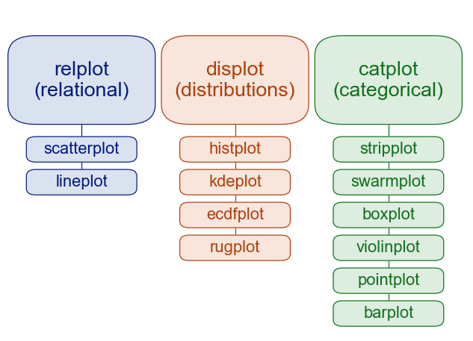 # 박조은 선생님이 소개해주신 그래프 유형 : 나의 분류법과 어느 정도 비슷하다 | # catplot이 상관형분포와 다른 점을 보여준다 (kind를 매개로 bar, box 등이 catplot의 일종임을 보여준다) sns.catplot(data=df,x='브랜드',y='3개월수익률',aspect=3) # 기본 stripplot sns.catplot(data=df,x='브랜드',y='3개월수익률',aspect=3,kind='bar',ci=None) sns.catplot(data=df,x='브랜드',y='3개월수익률',aspect=3,kind='box',ci=None) sns.catplot(data=df,y='브랜드',kind='count', col='유형',col_wrap=2,sharex=False) --> kind='count'로 돗수형까지 표현되며, col을 통해 subplots도 쉽게 그림
 | 박조은 선생님의 강의 tutorial의 참조링크 주목할 것!
...
 | a = np.array([[1,2,3]]) # 1행3열 matrix (2D array) a.shape > (1,3) b = np.array([1,2,3]) # vector (1D array) b.shape > (3,) | # vector vs matrix presentation
 | # 특수한 형태의 Ax = b x = linalg.solve_banded((lbw,ubw), band_a, b) # LU decomposition x = linalg.solveh_banded(band_a_h, b, lower=False) # cholesky decomposition | # 밴드행렬 lbw : lower band width, ubw : upper band width # positive definate 행렬(symmetric) : band_a_h -> upper form or lower form # 그외 특수행렬관련 solve가 있음 ex. Linalg.solve_toeplitz() or linalg.solve_circulant()
 | 지금까지의 함수는 b 자리에 B = [b1 b2 b3 ...bk] 입력 가능 --> return X = [X1 X2 ...Xk] | 즉, AX1 = b1, AX2 = b2....AXk = bk 동시 풀이가능
 | # eigen value, eigen vector A = np.array([[0,-1],[1,0]]) eigvals, eigvecs = linalg.eig(A) v1 = eigvecs[:,0] v2 = eigvecs[:,1] # linalg.norm(v1,2) = 1 # verify : AX = λX AV = A @ eigvecs comp = eigvals * eigvecs ( = eigvecs @ np.diag(eigvals)) (broadcasting) print(np.allclose(AV,comp)) > True | # linalg.eig(A,M) : M->generalized eigen value, AX = λMX # eigvals : 1D array, eigvecs : 2D array and normalized # linalg.eig(A,right=False) -> compute eigen value only
 | # eigen value, eigen vector in symmetric or Hermitian(1) eigvals, eigvecs = linalg.eigh(A) # eigen value, eigen vector in symmetric or Hermitian(2) eigvals, eigvecs = linalg.eig_banded(A_banded,lower=False) | # linalg.eigh(A,eigvals_only=True) : compute eigen value only # (1) A : full matrix (2) A_banded : upper form or lower form (diagonal 위아래 밴드는 앞뒤에 0기입, np.hstack 으로 만들면 좋다)
 | # 수학적 converge의 수치적 접근 while True: x_new = A*x_old # Xk = A*Xk-1 error = (x_new - x_old) / x_old # error = (Xk - Xk-1) / Xk-1 if error < 허용오차: break | # 사이즈 20인 E1 vector 만들기 n = 20 x = np.zeros((n,)) x[0] = 1
 | # LU decomposition In scipy.linag, A = PLU (P:row interchange정보 저장 단위행렬) * 즉 LU만 보면 A와 행순서가 바뀌어 있는데, 이 정보를 P가 가지고 있다 P,L,U = linalg.lu(A) # L : all diagonal entry 1 # LU decomposition for solver lu,piv = linalg.lu_factor(A) # Ax = b solve x = linalg.lu_solve((lu,piv),b) # b 대신 B matrix --> X matrix # 검증 np.allclose(A@x, b) # vs linalg.solve(A,b)보다 빠름 | # factorization = decomposition # lu : L, U matrix를 대각선 1 빼고, 단순히 합쳐 놓은 것 --> L = tril(lu,k=-1) + np.eye(lu.shape[0],lu.shape[1]) U = triu(lu) # piv 0 1 2 3 예) [3,1,2,3] : 0번째 행을 3번행과 바꾼 상태에서 나머지는 그대로! --> 단위행렬 기준으로 바꾼 벡터를 permuation vector라고 한다 (위 예에서 첫번째 행은 3번째 행, 두세번째는 그대로, 세번째 행은 첫번째 행이므로, permuation vector(perm)는 [3,1,2,0] 이다 A = PLU 의 P=np.identity(4)[perm, : ] 로 구할 수 있다. 또는 A = LU[perm, : ] 인 것이다.
 | # (참고) 대각화 유사 L, D, perm = linalg.ldl(A, lower=True, hermitial=True) A = LDLT or LDL* 이 아닌, PAPT = (PL)D(PL)T 따라서, A[perm,:][:,perm] = L[perm,:] @ D @ L[perm,:].T --> 행렬방정식 푸는 데에는 활용되지 못하고 있음(그래서 참고) | # hermitian = False가 complex matrix 임 # PL이 하부삼각 or 상부삼각행렬이 되는 것임
 | # Cholesky decomposition R = linalg.cholesky(A, lower=False) # Ax = b solve with Cholesky decomposition x = linalg.cho_solve((R, False), b) # b 대신 B matrix --> X matrix # + band matrix property : R = linalg.cholesky_banded(upper form(or lower form), lower = False) (결과도 upper form or lower form -> 재구축 : slicing과 np.diag 이용) # Ax = b with band matrix property x = linalg.cho_solve_banded((R,False),b) # b 대신 B matrix --> X matrix | # real symmetric or complex hermitian Matrix = RTR or R*R / LLT or LL* (R : upper triangular, L : lower triangular) --> positive definate
 | # linalg.get_lapack_func(" ",dtype=np.float64) 로 LAPACK 함수를 호출하여 사용하는 기능도 python에는 있다
 | # QR decompostion Q, R = linalg.qr(A, mode='economic') # 행렬사이즈 작게 하는 옵션 | # Q : orthogonal / unitary, R : upper triangular
 | 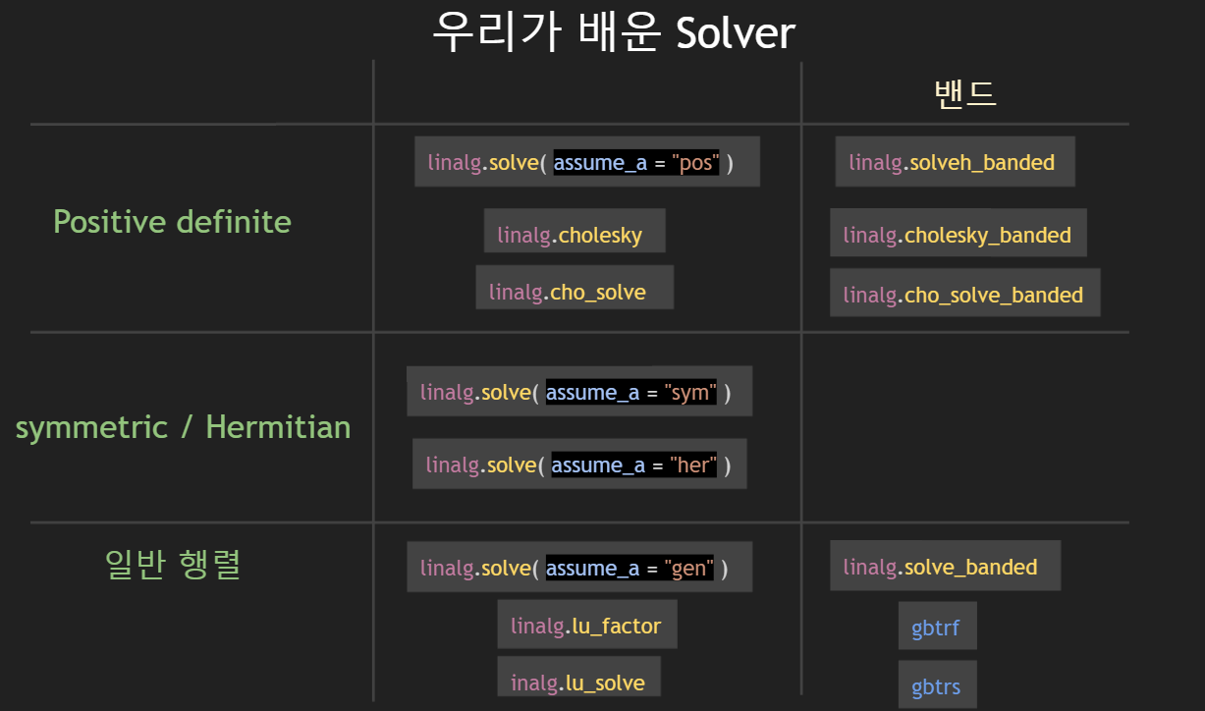
 | # U, s, VT = linalg.svd(A,compute_uv = True) --> s:1D array, restore by linalg.diagsvd(s,A.shape[0],A.shape[1]) --> A = U @ linalg.diagsvd(s,A.shape[0],A.shape[1]) @ VT # reduced SVD : A = UrDVTr --> A = U[:,:r] @ np.diag(s[:r]) @ VT[:r,:] # linalg.svd() 활용 (or A = U[:,:r] * s[:r] @ VT[:r,:]) # truncated SVD : A = UtDtVTt --> A* = U[:,:t] @ np.diag(s[:t]) @ VT[:t,:] # linalg.svd() 활용 | # SVD(singular values decomposition) A = U∑VT (U,V : orthogonal or unitary matrix, ∑ : diag(singular values) # compute rank r 1.r = s.shape[0] - sum(np.allclose(lx,0) for lx in s) 설정값이용 2.r = s.shape[0] - sum(lx < 1e-10 for lx in s) 임의값 설정 # compute t in truncated SVD t = sum(lx > 1e-3*s[0] for lx in s) σmax의 1000분의 1 이하 σ 무시
 | # Col_A = linalg.orth(A,rcond=None) # A의 column space 반환(basis vector) Null_A = linalg.null_space(A,rcond=None) # A의 null space 반환 | # vector 반환이지만, shape은 (n,1) # SVD를 통해서도 알수 있다.
 | # pseudoinverse : A+ = VrD-1UrT A+ = linalg.pinv(A,rcond=val) # default는 None이고, σmax*val 이하는 무시 # least squares solution : Ax = b 에서 (res로 return) x_hat, res, rank, s = linalg.lstsq(A, b, cond=None) # SVD 로직 사용 # AX = B --> B = [b1,b2,...bk] 행렬방정식은 k개의 Ax=b 의 결합 X_hat, res, rank, s = linalg.lstsq(A, B) # X_hat = [x1,x2,...xk] | # Ax =b --> x_hat = A+b by pseudoinverse, ie least squares solution # 그러나 내부적으로 x_hat = A+b = VrD-1UrT 로 하지 않고, DVrTx_hat = UrTb 로 산출
 | # data fitting : β0+β1X+β2X2 = y 근사 ==> xβ = y solve! x = np.array([1,2.5,3.5,4,5,7,8.5]) y = np.array([0.3,1.1,1.5,2.0,3.2,6.6,8.6]) n = x.shape[0] # Design matrix X 만들기 X = np.zeros((n,3)) X[:,0] = np.ones((n,)) # X[:,0] = 1 도 가능 X[:,1] = x X[:,2] = x**2 beta, res, rank, s = linalg.lstsq(X,y) # plotting graph import matplotlib.pyplot as plt plt.plot(x,y,'o') # 직선을 만드는 함수 xp = np.linspace(0,10,101) # 간격을 촘촘하게 할수록 부드러운 곡선 y_hat = beta[0] + beta[1]*xp + beta[2]*xp**2 plt.plot(xp,y_hat) plt.show() | # X = array([[ 1. , 1. , 1. ], [ 1. , 2.5 , 6.25], [ 1. , 3.5 , 12.25], [ 1. , 4. , 16. ], [ 1. , 5. , 25. ], [ 1. , 7. , 49. ], [ 1. , 8.5 , 72.25]]) # 깨알상식 print(np.rad2deg(np.pi)) # radian -> degree print(np.deg2rad(180)) # degree -> radian # np.log10() : 밑이 10인 log function
 | # Design Matrix 만들기 data = np.genfromtxt('~~.txt',dtype=np.float64,delimiter=',') x = data[:,0] y = data[:,1] n = x.shape[0] X = np.zeros((n,4)) X[:,0] = 1 X[:,1] = np.exp(x) X[:,2] = np.cos(x) X[:,3] = np.log(x) beta, res, rank, s = linalg.lstsq(X,y) # 그림그리기 : 위 참조 | 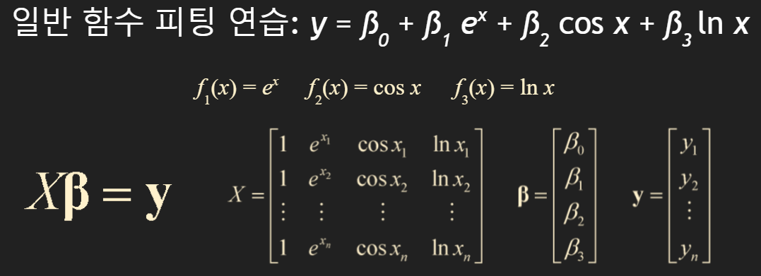
 | pip install scikit-image from skimage import io as imgio img_mat = imgio.imread('flower.jpg',as_gray=True) # 2D array 흑백 이미지 print(img_mat.shape) m = img_mat.shape[0] n = img_mat.shape[1] U, s, VT = linalg.svd(img_mat) # SVD Decomposition print(s.shape) t = 100 # singular value 재량선택 img_recon = U[:,:t] @ np.diag(s[:t]) @ VT[:t,:] # image 복원 fig = plt.figure() plt.imshow(img_recon,cmap='gray') # 이미지 현출 plt.show() fig.savefig('output.jpg') # 그림저장 comp_ratio = t*(m+n+1)/(m*n)*100 # 압축률 공식 print(comp_ratio) | # 이미지 압축하기 : 흑백은 0(흰색) ~ 1(검은색) 사이의 값으로 표현 # 참고 : 컬러이미지 img_mat = imgio.imread('flower.jpg') plt.imshow(img_mat) plt.show() print(img_mat.shape) : (245, 256, 3)
 | 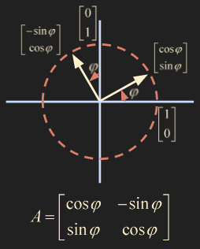 # 선형변환 행렬 : θ만큼 회전시키는 변환 | # cf. 왼쪽 45도 회전 후 sqrt(2)만큼 확대

